Portada

GOBERNACIÓN DEL TOLIMA
SECRETARÍA DE EDUCACIÓN DEL TOLIMA
DIRECCIÓN CALIDAD EDUCATIVA



Elaboró: María del Carmen Ramírez C. Profesional Universitaria Apoyo Técnico : Yenny M. Sánchez Jimenez Aprobó: Edwin Florez Perdomo /Ruth Erika Morales - Directora Calidad Educativa.

Indice


GOBERNACIÓN DEL TOLIMA
SECRETARÍA DE EDUCACIÓN DEL TOLIMA
DIRECCIÓN GESTIÓN CALIDAD EDUCATIVA
ÁREA EVALUACIÓN


INFORME: AUTOEVALUACIÓN 2023

TABLA DE CONTENIDO

ITEM | EJE TEMÁTICO | HOJA No. | VINCULO
1 | INTRODUCCIÓN | 1
 | 2. GENERALIDADES DE LA AUTOEVALAUCIÓN | 2
 | 3. SEGUIMIENTO A LA AUTOEVALUACIÓN INSTITUCIONAL | 3
 | 4. RESULTADOS ÁREAS DE GESTIÓN TOLIMA | 4
 | 5. GESTIÓN DIRECTIVA | 5
 | 5. 1 COMPONENTES GESTIÓN DIRECTIVA | 5.1
 | 6. GESTIÓN ACADÉMICA | 6
 | 6. 1 COMPONENTES GESTIÓN ACADÉMICA | 6.1
 | 7. GESTIÓN ADMINISTRATIVA | 7
 | 7.1.COMPONENTES GESTIÓN ADMINISTRATIVA | 7.1
 | 8. GESTIÓN COMUNITARIA | 8
 | 8.1.COMPONENTES GESTIÓN COMUNITARIA | 8.1
 | 9. RELACIÓN DE INSTITUCIONES EDUCATIVAS CON ÁREAS DE GESTIÓN EN CATEGORÍA EXISTENCIA, VIGENCIA 2020 - 2021- 2022-2023 | 9
 | 10. CONSOLIDADO POR MUNICIPIO | 10
 | 11. CONCLUSONES | 11
 | 12. BIBLIOGRAFIA | 12

2. Generalidades
 Gobernación del Tolima Secretaría de Educación del Tolima Dirección Calidad Educativa - Área de Evaluación

2. GENERALIDADES DE LA AUTOEVALUACIÓN

Desea
ver más contenido deslizar hacia abajo..
La Autoevaluación Institucional se concibe como un proceso, de reflexión, análisis y toma de decisiones, que lleva a cabo el rector y el equipo directivo con la comunidad educativa de manera autónoma y colectiva, con el objeto de examinar y valorar de qué manera la institución educativa va progresando hacia las metas fijadas por ella misma en el cumplimiento de los objetivos propuestos en el PEI; y de qué forma puede capitalizar las fortalezas encontradas o enfrentar las debilidades para cumplir con la misión acordada por la comunidad educativa. (MEN). Esta acción se enmarca en los dispuesto en el Art. 84 de la Ley 115 de 1994.

2.1. Pasos para Ruta de Mejoramiento Institucional.

 | Fuente: Guía 34 – MEN

2.2. Categorías de Desempeño



 | Fuente: Guía 34 – MEN

Fuente: Área de Evaluación - Proceso D01-03

3. Seguimiento al proceso
Gobernación del Tolima Secretaría de Educación Dirección Calidad Educativa - Área de Evaluación

3. SEGUIMIENTO A LA AUTOEVALUACIÓN INSTITUCIONAL

Desea
ver más contenido deslizar hacia abajo..
La ETC, realiza el informe de la Autoevaluación Institucional en las Instituciones Educativas oficiales bajo los siguientes momentos así: 1 – Información y orientaciones, se realizó un taller virtual con IE, para presentar los avances de la autoevaluación 2022, socializar los resultados de la investigación que adelanta la universidad del Tolima y Secretaría en el marco de las realciones entre el sector productivo y eeducativos. Igualmente, se compartio los resultados de la encuesta aplicada a las Instituciones sobre las relaciones con el entorno y se socializó la estrategia enfocada a fortalecer este tema. Adicionalmente, se compartio el material producido por el área de Calidad Educativa sobre los siguientes aspectos a fortalecer de acuerdo a los resultados de la autoevaluación anterior: a. Permanencia de egresados b. Estrategia para promover uan buena comunicación e integrar a los padres y madres de familia en la vida escolar c. Instancias y organización del Gobierno Escolar d Estrategias para fomentar la participación de los estudiantes en el gobierno escolar e Comite de convivencia Escolar f. Ruta de mejoramiento de la autoevalaución Institucional. 2 – Seguimiento a la entrega de la información de la autoevaluación, se realiza a través de consolidados de entrega de la autoevaluación, correos electrónicos y llamadas para aclarar dudas y Link para el reporte de la información. 3. Consolidación de Resultados: Una vez se cuenta con la información, se procede a consolidar los resultados, los cuales son presentados en informe consolidado de la ETC, por cada área de gestión, que tiene como objetivo orientar la toma de decisiones. 4- Acompañamiento: Una vez se cuenta con el diagnóstico de Instituciones Educativas que presentan una o varias de las áreas de gestión en la Categoría Existencia, se priorizan para adelantar por parte del área de Mejoramiento el acompañamiento para fortalecer la Ruta de Mejoramiento.

3.1. Reporte histórico de Instituciones Educativas Oficiales que realizan la entrega oportuna de la Autoevaluación.

 | AÑO | PORCENTAJE | No. IE.
 | 2012 | 77% | 163
 | 2013 | 94% | 199
 | 2014 | 86% | 183
 | 2015 | 100% | 213
 | 2016 | 97% | 206
 | 2017 | 96% | 204
 | 2018 | 94% | 200
 | 2019 | 90% | 190
 | 2020 | 92% | 195
 | 2021 | 93% | 196
 | 2022 | 83% | 176
 | 2023 | 82% | 172 | Fuente: Área de Evaluación - Proceso D01-03

Desde el año 2012, la ETC, la Dirección de Calidad viene adelantando el análisis de los resultados del proceso de autoevaluación institucional de conformidad a lo establecido en la Guía 34 del MEN. A continuación, se encuentra la relación de instituciones educativas que no reportaron la información en los tiempso establecidos:

3.2. Reporte Histórico de Instituciones Educativas Oficiales que No realizaron la entrega de la Información a la Secretaría

AÑO | MUNICIPIO | INSTITUCIÓN EDUCATIVA.
2016 (7) | ANZOATEGUI | IET. CARLOS BLANCO NASSAR
 | ANZOATEGUI | IET. AGROPECUARIA JUAN CARLOS BARRAGAN TRONCOO
 | CHAPARRAL | IET. ALVARO MOLINA
 | HERVEO | IET. MARCO FIDEL SUAREZ
 | HONDA | IE. ALFONSO LÓPEZ PUMAREJO
 | ICONONZO | IE.NORMAL SUPERIOR
 | NATAGAIMA | IE.MARIANO OSPINA PEREZ
2017 (9) | ANZOATEGUI | IET. CARLOS BLANCO NASSAR
 | CAJAMARCA | IET. NUESTRA SEÑORA DEL ROSARIO
 | COYAIMA | IE.GUILLERMO ANGULO GOMEZ
 | COYAIMA | IE. COYARCO
 | FLANDES | IE.JORGE ELIECER GAITAN
 | GUAMO | IET. LA CHAMBA
 | HONDA | IE. ALFONSO LÓPEZ PUMAREJO
 | NATAGAIMA | IE.MARIANO OSPINA PEREZ
 | PURIFICACION | IET. SANTA LUCIA
2018 (13) | COYAIMA | I.E.GUILLERMO ANGULO GOMEZ
 | ESPINAL | I.E.RAFAEL URIBE URIBE
 | ESPINAL | I.E.DINDALITO CENTRO
 | HONDA | I.E.TEC. COMERCIAL ALFONSO LOPEZ PUMAREJO
 | ICONONZO | I.E.LA FILA
 | LERIDA | I.E.TEC. ARTURO MEJIA JARAMILLO
 | LIBANO | I.E.SAN FERNANDO
 | LIBANO | I.E.PATIO BONITO
 | PLANADAS | I.E.EL RUBI
 | RIOBLANCO | I.E.LUIS ERNESTO VANEGAS NEIRA
 | SALDAÑA | I.E.TEC. PAPAGALA
 | SAN TA ISABEL | I.E.TEC. SANTA ISABEL
 | SUAREZ | I.E.SANTA ROSA DE LIMA
2019 (22) | ANZOATEGUI | I.E.TEC. TECNICA CARLOS BLANCO NASSAR
 | ATACO | I.T. ANTONIO NARIÑO
 | CAJAMARCA | I.E.TEC. NUESTRA SEÑORA DEL ROSARIO
 | CASABIANCA | I.E.TEC. GENERAL JOSE JOAQUIN GARCIA
 | ESPINAL | I.E.DINDALITO CENTRO
 | FALAN | I.E.DIEGO FALLON
 | HONDA | I.E.TEC. JUAN MANUEL RUDAS
 | ICONONZO | I.E.TEC. PANAMERICANA
 | LERIDA | I.E ARTURO MEJIA JARAMILLO
 | LIBANO | I.E. SAN FERNANDO
 | MELGAR | I.E.TEC. GABRIELA MISTRAL
 | NATAGAIMA | I.E.MARIANO OSPINA PEREZ
 | PALOCABILDO | I.E. PLAYA RICA
 | PLANADAS | I.E EL RUBI
 | PLANADAS | I.E. BILBAO
 | PRADO | I.E.ISLA DEL SOL
 | PURIFICACION | I.E.SAN JORGE
 | PURIFICACION | I.E.T. SANTA LUCIA
 | SALDAÑA | I.E.TEC. GENERAL ROBERTO LEYVA
 | SAN ANTONIO | I.E.PABLO VI
 | SAN TA ISABEL | I.E.TEC. SANTA ISABEL
 | VILLA HERMOSA | I.E NORMAL SUPERIOR
2020 (16) | CHAPARRAL | I.E TECNICA ALVARO MOLINA
 | ESPINAL | I.E TECN MARIANO SANCHEZ ANDRADE
 | HONDA | I.E ALFONSO LOPEZ PUMAREJO
 | ICONONZO | I.E PANAMERICANA
 | LERIDA | I.E ARTURO MEJIA JARAMILLO
 | LERIDA | I.E TECN MINUTO DE DIOS FE Y ALEGRIA
 | LIBANO | I.E SAN FERNANDO
 | LIBANO | I.E SANTA TERESA
 | PLANADAS | I.E TECNICA LOS ANDES
 | PLANADAS | I.E EL RUBI
 | PURIFICACION | I.E TECNICA SANTA LUCIA
 | RIOBLANCO | I.E TECNICA GENERAL SANTANDER
 | ROVIRA | I.E LA FLORIDA
 | ROVIRA | I.E TECNICA FELIPE SALAME
 | SAN ANTONIO | I.E SAN JOSE DE TETUAN
 | SANTA ISABEL | I.E TECNICA SANTA ISABEL
 | SANTA ISABEL | I.E SAN RAFAEL
2021 (15) | ANZOATEGUI | I.E TECNICA CARLOS BLANCO NASSAR
 | CAJAMARCA | I.E ISMAEL PERDOMO
 | CAJAMARCA | I.E TECNICA NUESTRA SEÑORA DEL ROSARIO
 | CHAPARRAL | I.E TECNICA ALVARO MOLINA
 | COYAIMA | I.E SANTA MARTA
 | ESPINAL | I.E TECN MARIANO SANCHEZ ANDRADE
 | FRESNO | I.E FERNANDO GONZALES MESA
 | FRESNO | I.E LA AGUADITA
 | HONDA | I.E ALFONSO LOPEZ PUMAREJO
 | LIBANO | I.E SANTA TERESA
 | MELGAR | "GIMNASIO MILITAR FUERZA AEREA COLOMBIANA ""TC. LUIS F. PINTO"""
 | PURIFICACION | I.E TECNICA SANTA LUCIA
 | SALDAÑA | I.E CENTRAL
 | SANTA ISABEL | I.E TECNICA SANTA ISABEL
 | VALLE DE SAN JUAN | I.E VALLECITOS
2022 (36) | CAJAMARCA | I.E ISMAEL PERDOMO
 | CAJAMARCA | I.E TECNICA NUESTRA SEÑORA DEL ROSARIO
 | CASABIANCA | I.E TECNICA GENERAL JOSE JOAQUIN GARCIA
 | CHAPARRAL | I.E NUESTRA SEÑORA DEL ROSARIO
 | CHAPARRAL | I.E TECNICA ALVARO MOLINA
 | COYAIMA | I.E TOTARCO DINDE
 | COYAIMA | I.E CHENCHE BALSILLAS
 | CUNDAY | I.E VARSOVIA LA FLORIDA
 | ESPINAL | I.E TECNICA FELIX TIBERIO GUZMAN
 | ESPINAL | I.E TECN MARIANO SANCHEZ ANDRADE
 | ESPINAL | I.E RAFAEL URIBE URIBE
 | FALAN | I.E ALTO DEL ROMPE
 | FALAN | I.E DIEGO FALLON
 | FRESNO | I.E TECNICA NIÑA MARIA
 | FRESNO | I.E TECNICA SAN JOSE
 | FRESNO | I.E FERNANDO GONZALES MESA
 | HERVEO | I.E TECNICA MARCO FIDEL SUAREZ
 | HONDA | I.E ALFONSO LOPEZ PUMAREJO
 | ICONONZO | I.E FRANCISCO SAENZ
 | LERIDA | I.E ARTURO MEJIA JARAMILLO
 | LERIDA | I.E TECN MINUTO DE DIOS FE Y ALEGRIA
 | LIBANO | I.E SAN FERNANDO
 | LIBANO | I.E LUIS FLOREZ
 | LIBANO | I.E SANTA TERESA
 | MELGAR | I.E TECNICA GABRIELA MISTRAL
 | ORTEGA | I.E ALTOZANO
 | PURIFICACION | I.E TECNICA SANTA LUCIA
 | RIOBLANCO | I.E TECNICA AGROPECUARIA SAN RAFAEL
 | RIOBLANCO | I.E LUIS ERNESTO VANEGAS NEIRA
 | ROVIRA | I.E LA FLORIDA
 | SALDAÑA | I.E PAPAGALA
 | SAN ANTONIO | I.E PABLO VI
 | SANTA ISABEL | I.E SAN RAFAEL
 | VENADILLO | I.E OTONIEL GUZMAN
 | VILLAHERMOSA | I.E TECNICA FRANCISCO JOSE DE CALDAS
 | VILLAHERMOSA | I.E LAS PAVAS
2023 (39) | ANZOATEGUI | I.E TECNICA CARLOS BLANCO NASSAR |  |  | Nota: El año 2023, es el año en el que se registra mayor número de EE sin reportar información.
 | ARMERO | I.E FE Y ALEGRIA
 | ATACO | I.E JORGE ELICER GAITAN
 | CAJAMARCA | I.E TECNICA NUESTRA SEÑORA DEL ROSARIO
 | CHAPARRAL | I.E TECNICA CAMACHO ANGARITA
 | COELLO | I.E SIMON BOLIVAR
 | COELLO | I.E MARCO FIDEL SUAREZ
 | COYAIMA | I.E GUILLERMO ANGULO GOMEZ
 | COYAIMA | I.E TECNICA SAN MIGUEL
 | DOLORES | I.E SAN ANDRES
 | DOLORES | I.E SAN PEDRO
 | ESPINAL | I.E TECN MARIANO SANCHEZ ANDRADE
 | ESPINAL | I.E TECNICA GUASIMAL
 | FRESNO | I.E TECNICA NIÑA MARIA
 | HERVEO | I.E TECNICA MARCO FIDEL SUAREZ
 | HONDA | I.E ALFONSO LOPEZ PUMAREJO
 | LERIDA | I.E SAN FRANCISCO DE LA SIERRA
 | LIBANO | I.E SAN FERNANDO
 | LIBANO | I.E LUIS FLOREZ
 | LIBANO | I.E INMACULADA CONCEPCION
 | MARIQUITA | I.E SANTA ANA
 | ORTEGA | I.E ALTOZANO
 | ORTEGA | I.E EL VERGEL
 | PLANADAS | I.E SANTO DOMINGO SAVIO
 | PLANADAS | I.E EL RUBI
 | PRADO | I.E LUIS FELIPE PINTO
 | PRADO | I.E JOSE CELESTINO MUTIS
 | PRADO | I.E ISLA DEL SOL
 | PURIFICACION | I.E TECNICA SANTA LUCIA
 | RIOBLANCO | I.E TECNICA AGROPECUARIA SAN RAFAEL
 | ROVIRA | I.E FRANCISCO DE MIRANDA
 | ROVIRA | I.E TECNICA LA CEIBA
 | ROVIRA | I.E LA FLORIDA
 | SALDAÑA | I.E CENTRAL
 | SAN ANTONIO | I.E DOMINGO SAVIO
 | SAN LUIS | I.E TECNICA COMERCIAL SAN JUAN BOSCO
 | SUAREZ | I.E SANTA ROSA DE LIMA
 | VENADILLO | I.E TECNICA COMERCIAL CAMILA MOLANO
 | VENADILLO | I.E OTONIEL GUZMAN
Fuente: Archivo consolidado Calidad Educativa

4. Áreas de Gestión
 Gobernación del Tolima Secretaría de Educación Dirección Calidad Educativa - Área de Evaluación

4. RESULTADOS ÁREAS DE GESTIÓN TOLIMA
Desea
ver más contenido deslizar hacia abajo..
4.1 Áreas de Gestión: Los EE han pasado a funcionar como organizaciones abiertas, autonómas y complejas. Es decir que requieren nuevas formas de gestión para cumplir sus propositos, desarrollar sus capacidades para articular sus procesos internos y consolidar su PE. La gestión institucional debe dar cuenta de cuatro áreas de gestión, las cuales son: Gestión directiva: Se refiere a la manera como el establecimiento educativo es orientado. Esta área se centra en el direccionamiento estratégico, la cultura institucional, el clima y el gobierno escolar, además de las relaciones con el entorno. De esta forma es posible que el rector o director y su equipo de gestión organicen, desarrollen y evalúen el funcionamiento general de la institución. Gestión académica: Esta es la esencia del trabajo de un establecimiento educativo, pues señala cómo se enfocan sus acciones para lograr que los estudiantes aprendan y desarrollen las competencias necesarias para su desempeño personal, social y profesional. Esta área de la gestión se encarga de los procesos de diseño curricular, prácticas pedagógicas institucionales, gestión de clases y seguimiento académico. Gestión administrativa y financiera: Esta área da soporte al trabajo institucional. Tiene a su cargo todos los procesos de apoyo a la gestión académica, la administración de la planta física, los recursos y los servicios, el manejo del talento humano, y el apoyo financiero y contable. Gestión de la comunidad: Como su nombre lo indica, se encarga de las relaciones de la institución con la comunidad; así como de la participación y la convivencia, la atención educativa a grupos poblacionales con necesidades especiales bajo una perspectiva de inclusión, y la prevención de riesgos.

ARÉAS DE GESTIÓN
 | GESTIÓN DIRECTIVA | GESTION ACADÉMICA | GESTIÓN ADMINISTRATIVA | GESTIÓN COMUNITARIA
2014 | 2.99 | 2.92 | 2.97 | 2.81
2015 | 2.97 | 2.94 | 3.08 | 2.81
2016 | 3.06 | 2.98 | 3.05 | 2.89
2017 | 3.07 | 3.04 | 3.02 | 2.87
2018 | 3.12 | 3.07 | 3.03 | 2.94
2019 | 3.2071973997 | 2.8887910519 | 3.1158115183 | 2.9235602094
2020 | 3.28 | 2.99 | 3.13 | 2.98
2021 | 3.2136978424 | 3.0485193487 | 3.030899538 | 2.9178733636
2022 | 3.18 | 2.99 | 3.1 | 2.94
2023 | 3.16 | 3.02 | 3.1 | 2.97
Consolidado Áreas de Gestión:
 | 1
 | 2
 | 3
 | 4

 | La Gestión Comunitaria presenta los más bajos desempeños. La Gestión Académica vuelve a la categoría de aprobación. Se observa un leve retroceso en el área Directiva

Fuente: Área de Evaluación - Proceso D01-03
ÁREAS DE GESTIÓN 2014 AL 2023
 | GESTIÓN DIRECTIVA | GESTION ACADÉMICA | GESTIÓN ADMINISTRATIVA | GESTIÓN COMUNITARIA
2014 | 2.99 | 2.92 | 2.97 | 2.81
2015 | 2.97 | 2.94 | 3.08 | 2.81
2016 | 3.06 | 2.98 | 3.05 | 2.89
2017 | 3.07 | 3.04 | 3.02 | 2.87
2018 | 3.12 | 3.07 | 3.03 | 2.94
2019 | 3.2071973997 | 2.8887910519 | 3.1158115183 | 2.9235602094
2020 | 3.28 | 2.99 | 3.13 | 2.98
2021 | 3.2136978424 | 3.0485193487 | 3.030899538 | 2.9178733636
2022 | 3.18 | 2.99 | 3.1 | 2.94
2023 | 3.16 | 3.02 | 3.1 | 2.97

El comportamiento historico de las áreas de gestión muestran a la gestión direvtiva liderando los mejores desempeños con respecto a las otras áreas. El año 2020 fue su mejor momento.
la gestión académica en el año 2019, pasa por su momento más critico.
La gestión comunitaria presentó desempeños más bajos en los años 2014 y 2015 respectivamente.
La gestión administrativa en los años 2017, 2018 y 2021 corresponden al desempeño
más critico.

ÁREAS DE GESTIÓN 2014 AL 2022
 | GESTIÓN DIRECTIVA | GESTION ACADÉMICA | GESTIÓN ADMINISTRATIVA | GESTIÓN COMUNITARIA
2014 | 2.99 | 2.92 | 2.97 | 2.81
2015 | 2.97 | 2.94 | 3.08 | 2.81
2016 | 3.06 | 2.98 | 3.05 | 2.89
2017 | 3.07 | 3.04 | 3.02 | 2.87
2018 | 3.12 | 3.07 | 3.03 | 2.94
2019 | 3.2 | 2.88 | 3.11 | 2.92
2020 | 3.28 | 2.99 | 3.13 | 2.98
2021 | 3.21 | 3.04 | 3.03 | 2.91
2022 | 3.18 | 2.99 | 3.1 | 2.94

Fuente: Área de Evaluación - Proceso D01-03

5. Gestión Directiva
Gobernación del Tolima Secretaría de Educación Dirección Calidad Educativa - Área de Evaluación

Desea
ver más contenido deslizar hacia abajo..
5. GESTIÓN DIRECTIVA

La Gestión Directiva hace referencia principalmente en cómo está orientado el establecimiento educativo. Está integrada por los siguientes subprocesos: Direccionamiento estratégico y horizonte institucional, gestión estratégica, gobierno escolar, cultura institucional, clima escolar y relaciones con el entorno (Ministerio de Educación Nacional, 2008). Todos los componentes que integran el área Directiva entre los años 2014 al 2019, presentan una leve disminución en su desempeño. Las relaciones con el entorno que significa aunar y coordinar esfuerzos entre el establecimiento y otros estamentos para cumplir su misión y lograr los objetivos específicos de su PEI y su plan de mejoramiento y que está compuesta por los Padres de familia, autoridades educativas, otras instituciones, sector productivo., con una reducción de 9 pp en 2018 con respecto al 2019.

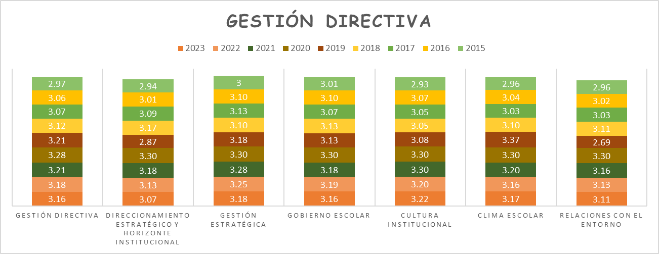
 | 1
 | 2
 | 3
 | 4
La gestión directiva en los últimos 4 años logra situar el 100% de los procesos en Apropiación.

Fuente: Área de Evaluación - Proceso D01-03

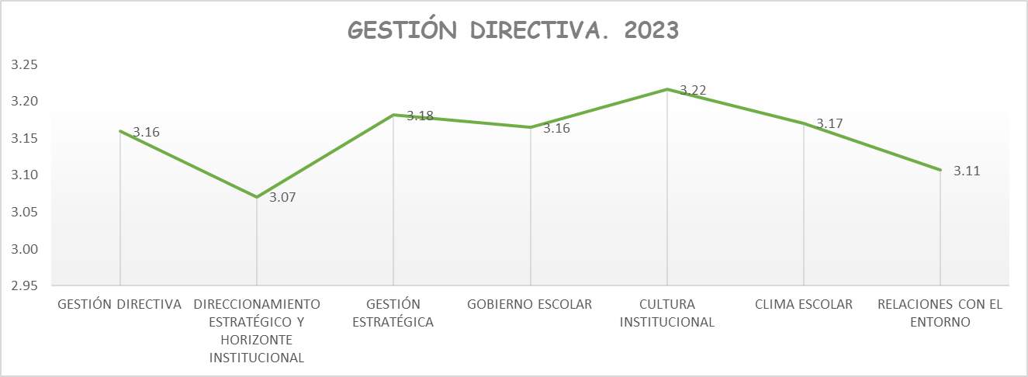

Fuente: Área de Evaluación - Proceso D01-03
Continua el direccionamiento estratégico y las relaciones con el entorno, con las mayores oportunidades de mejora. La Cultura Institucional se ubica con el porcentaje más alto, indicando que las Instituciones educativas presentan fortalezas en los mecanismos de comunicación, el trabajo en equipo, el reconocimiento de logros y la identificación y divugación de las buenas prácticas.

5.1. G.D. Componentes
Gobernación del Tolima Secretaría de Educación del Tolima Dirección Calidad Educativa - Área de Evaluación

5. 1 COMPONENTES GESTIÓN DIRECTIVA
Desea
ver más contenido deslizar hacia abajo..
5.1.1. Direccionamiento Estratégico y Horizonte Institucional Este proceso es el que hace referencia a establecer los lineamientos que orientan la acción institucional en todos y cada uno de sus ámbitos de trabajo.
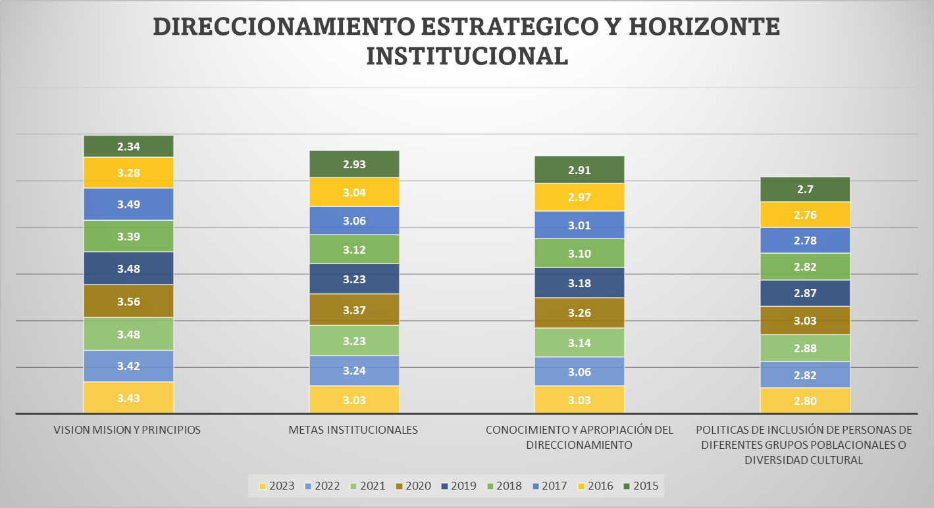
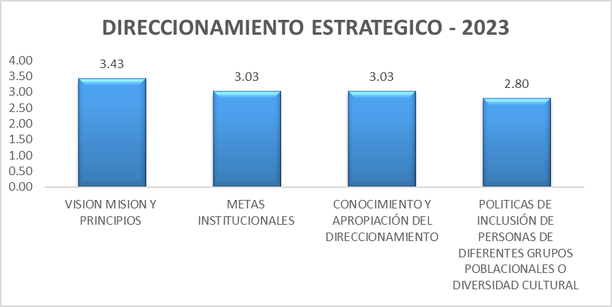
 | 1
 | 2
 | 3
 | 4

Fuente: Consolidado Autoevaluación Institucional 2023.
Las políticas de inclusión de personas de diferentes grupos poblacionales o diversidad cultural, se encuentra en los últimos tres años en la categoría de Pertinencia, que nos indica que las IE tienen una estrategia articulada para promover la inclusión de personas de diferentes grupos poblacionales o diversidad cultural, que es conocida por todos los estamentos de la comunidad educativa para direccionar las acciones en este sentido. Durante el año 2020 todos los componentes se encuentran en la categoria Apropiación.

5.1.2. Gestión Estratégica : La Gestión Estratégica, hace referencia a tener las herramientas esenciales para liderar, articular y coordinar todas las acciones institucionales.

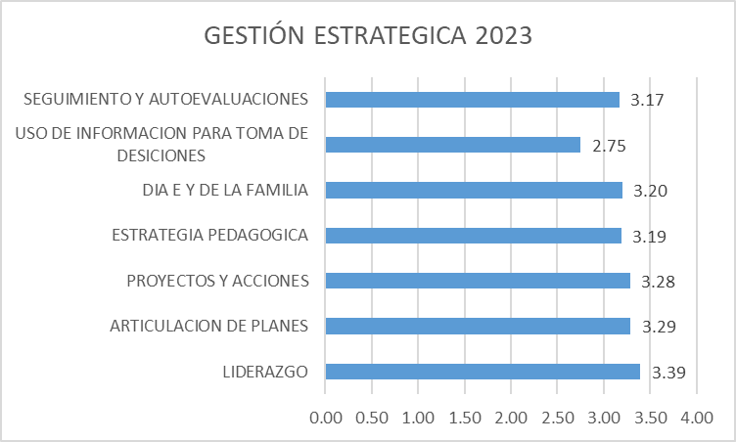
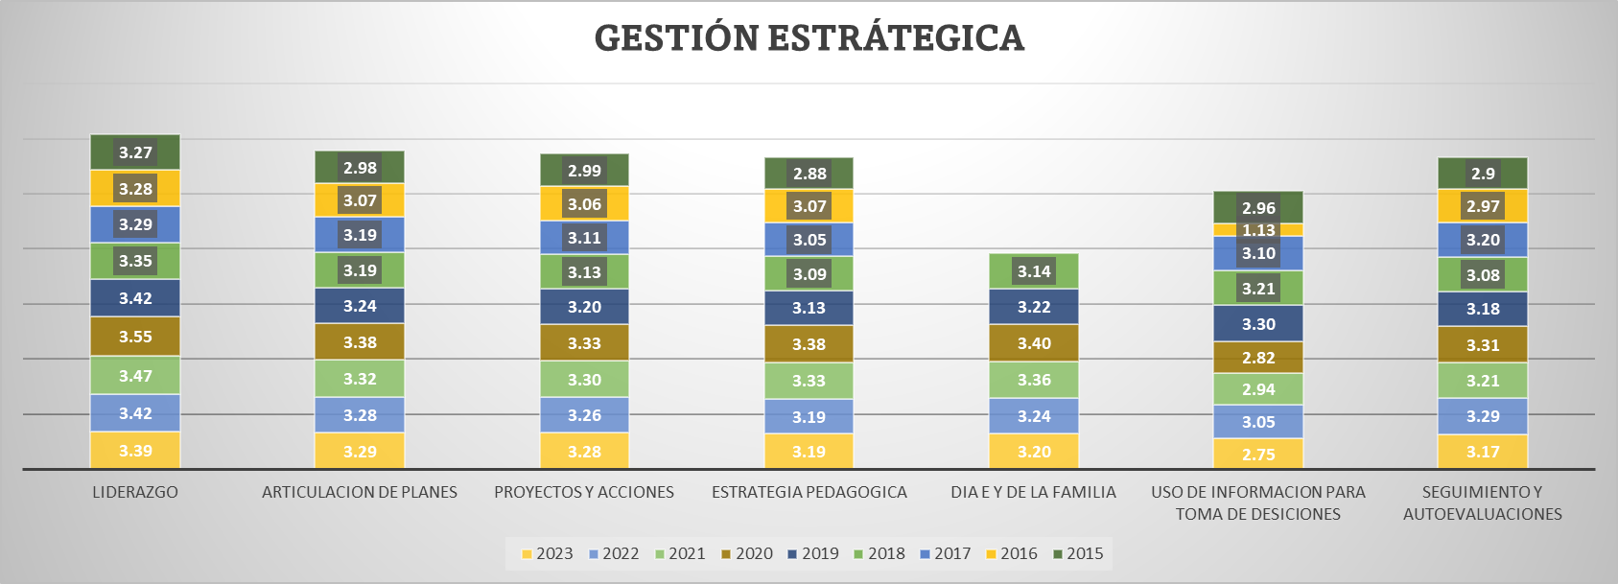
 | 1
 | 2
 | 3
 | 4

Fuente: Consolidado autoevaluación institucional 2023.
El componente del uso de información para la toma decisiones, duante el año 2023, vuelve a la categoria de pertinencia, que nos indica que las IE., utiliza con algún grado de sistematización la información que está disponible en sus archivos (resultados de sus autoevaluaciones, evaluaciones de desempeño de docentes y administrativos), así como aquella que proviene de otras instancias. La información utilizada abarca a todas las sedes.

5.1.3 Gobierno Escolar: Este proceso indica la necesidad de favorecer la participación y la toma de decisiones en la institución, a través de diversas instancias y dentro de sus competencias y ámbitos de acción, y está integrado por el consejo directivo, académico, estudiantil y de padres de familia, comisión de evaluación y promoción, comité de convivencia, personero estudiantil, y asamblea de padres de familia


GOBIERNO ESCOLAR 2023.
RECTORIA | 3.4855491329
CONSEJO DIRECTIVO | 3.441849711
CONSEJO ÁCADEMICA | 3.3580346821
CONSEJO DE ESTUDIANTES | 2.9430057803
CONSEJO DE PADRES DE FAMILIA | 2.6547976879
COMITÉ DE EVALUACION Y PROMOCIÓN | 3.2669364162
COMITÉ DE CONVIVENCIA | 3.2767630058
PERSONERO Y CONTRALOR ESTUDIANTIL | 2.9549132948
ASAMBLEA DE PADRES DE FAMILIA | 3.1016184971
 | 1
 | 2
 | 3
 | 4

Fuente: Consolidado Autoevaluación Institucional 2023.

De acuerdo al comportamiento historico, el Consejo de Padres y el Consejo de Estudiantes presentan los promedios más bajos durante los últimos cuatro años, es decir solamente se reúne esporádicamente para trabajar sobre los asuntos de su competencia.

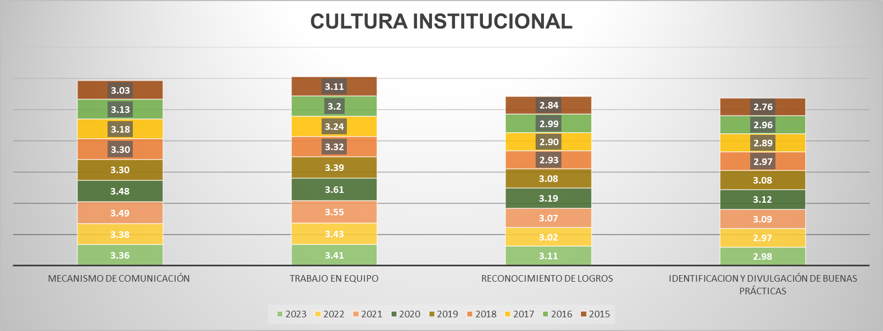
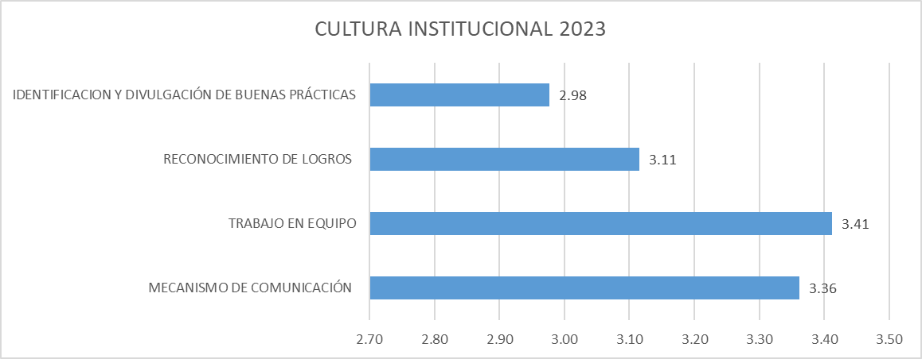
5.1.4. Cultura Institucional; Hace referencia a dar el sentido, reconocimiento y legitimidad a las acciones institucionales
El consejo de padres de familia solamente se reúne esporádicamente para trabajar sobre los asuntos de su competencia
 | 1
 | 2
 | 3
 | 4

Fuente: Consolidado Autoevaluación Institucional 2023.

El componente de identificación y divulgación de buenas prácticas, se encuentra con el menor promemdio y en categoría de pertinencia

5.1.5. Clima Escolar: Este proceso implica generar un ambiente sano y agradable que se propicie el desarrollo de los estudiantes, así como los aprendizajes y la convivencia entre todos los integrantes de la institución.


CLIMA ESCOLAR 2023
 | 2023
PERTENENCIA Y PARTICIPACIÓN | 3.23
AMBIENTE FISICO | 2.85
INDUCCIÓN A LOS NUEVOS ESTUDIANTES | 3.21
MOTIVACION HACIA EL APRENDIZAJE | 3.20
MANUAL DE CONVIVENCIA | 3.27
ACTIVIDADES EXTRACURRICULARES | 3.17
BIENESTAR DE LOS ALUMNOS | 3.07
MANEJO DE CONFLICTOS Y CASOS DIFÍCILES | 3.36

 | 1
 | 2
 | 3
 | 4

Fuente: Consolidado Autoevaluación Institucional 2023.

El ambiente fisico presenta las mayores oportunidades de mejora, lo que indica que casi todas las sedes de las instituciones poseen espacios suficientes para realizar las labores académicas, administrativas y recreativas, y éstas se mantienen limpias y ordenadas. La dotación es adecuada. Esto genera sentimientos de apropiación y cuidado hacia los mismos. El componente con el proemdio más alto es el manejo de conflictos y casos dificiles, que indica que la comunidad educativa reconoce y utiliza el comité de convivencia para identificar y mediar los conflictos. Las actividades programadas para fortalecer la convivencia cuentan con amplia participación de los distintos estamentos de la comunidad educativa.
5.1.6. Relaciones con el Entorno; Este proceso hace referencia a aunar y coordinar esfuerzos entre el establecimiento y otros estamentos para cumplir su misión y lograr los objetivos específicos de su PEI y su Plan de Mejoramiento y está integrado por los siguientes componentes: Padres de familia, autoridades educativas, otras instituciones, sector productivo

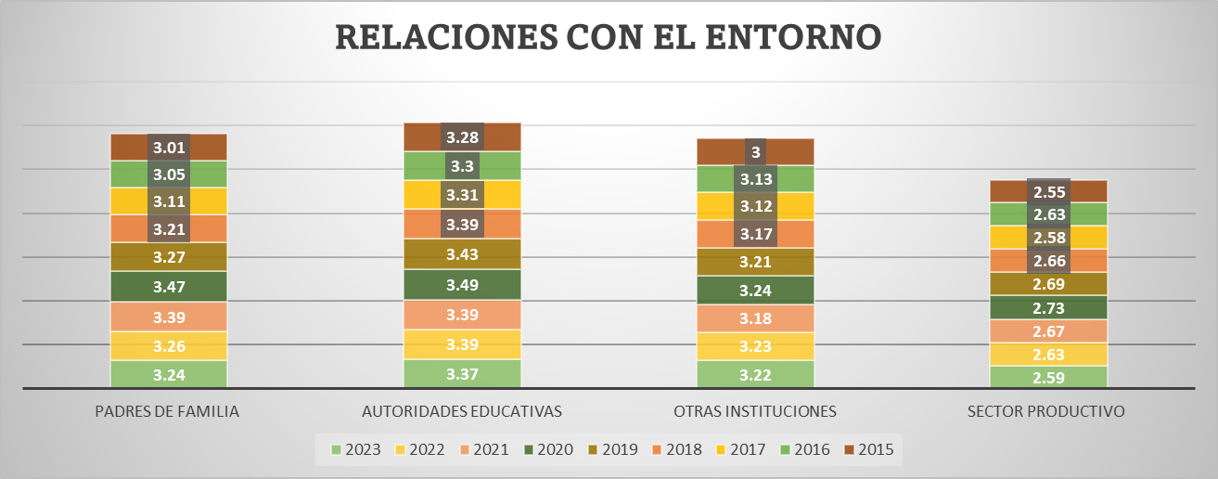
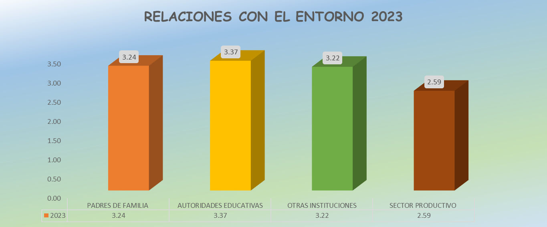

 | 1
 | 2
 | 3
 | 4

Fuente: Consolidado Autoevaluación Institucional 2023.

Teniendo en cuenta el registro historico, se evidencia que desde el año 2015 a la fecha el sector productivo se observa ha permanecido en la categoría de Pertinencia, lo que implica que la institución ha establecido alianzas con el sector productivo.

6. Gestión Académica
Gobernación del Tolima Secretaría de Educación del Tolima Dirección Calidad Educativa - Área de Evaluación

6. GESTIÓN ACADÉMICA

La Gestión Académica comprende la esencia del trabajo de un establecimiento educativo, pues señala cómo se enfocan sus acciones, para lograr que los estudiantes aprendan y desarrollen las competencias necesarias para su desempeño personal, social y profesional. Esta área de gestión se encarga de los procesos de diseño curricular, prácticas pedagógicas institucionales, gestión de clases y seguimiento académico (Ministerio de Educación Nacional, 2008). Todos los componentes que integran el área académica entre los años 2014 al 2019, presentan una leve disminución en su desempeño. Las relaciones con el entorno que significa aunar y coordinar esfuerzos entre el establecimiento y otros estamentos para cumplir su misión y lograr los objetivos específicos de su PEI y su plan de mejoramiento y que está compuesta por los Padres de familia, autoridades educativas, otras instituciones, sector productivo., con una reducción de 9 pp en 2018 con respecto al 2019.
Desea
ver más contenido deslizar hacia abajo..

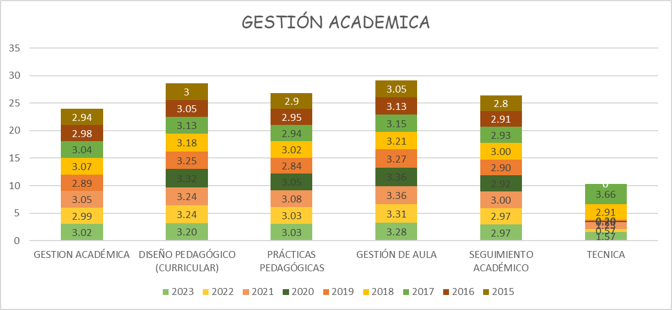

 | 1
 | 2
 | 3
 | 4
El diseño curricular presentó mejor desempeño en la gestión académica.

Fuente: Consolidado autoevaluación institucional 2023.
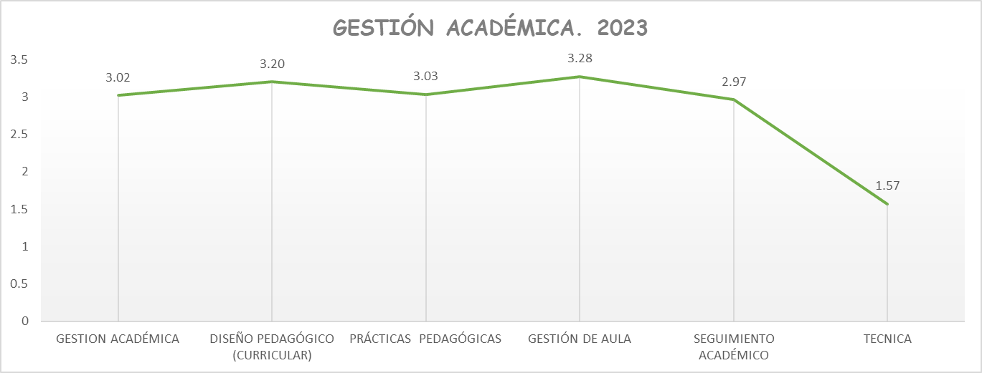

Fuente: Consolidado autoevaluación institucional 2023

La técnica representa el componente a ser fortalecido. De igual foma, el seguimiento académico continua en la categoría de pertiencia, y los demás procesos mantienen su comportamiento muy similar al presentado en el año 2022.

6.1. G.A. Componentes

Gobernación del Tolima Secretaría de Educación del Tolima Dirección Calidad Educativa - Área de Evaluación

6. 1 COMPONENTES GESTIÓN ACADÉMICA

Desea
ver más contenido deslizar hacia abajo..
6.1.1. El Proceso de Diseño Pedagógico; Consiste en definir lo que los estudiantes van a aprender en cada área, asignatura, grado y proyecto transversal, el momento en el que lo van a aprender, los recursos a emplear, y la forma de evaluar los aprendizajes. Está constituido por los siguientes componentes: Plan de estudios, enfoque metodológico, recursos para el aprendizaje, jornada escolar, evaluación. (Ministerio de Educación Nacional, 2008)

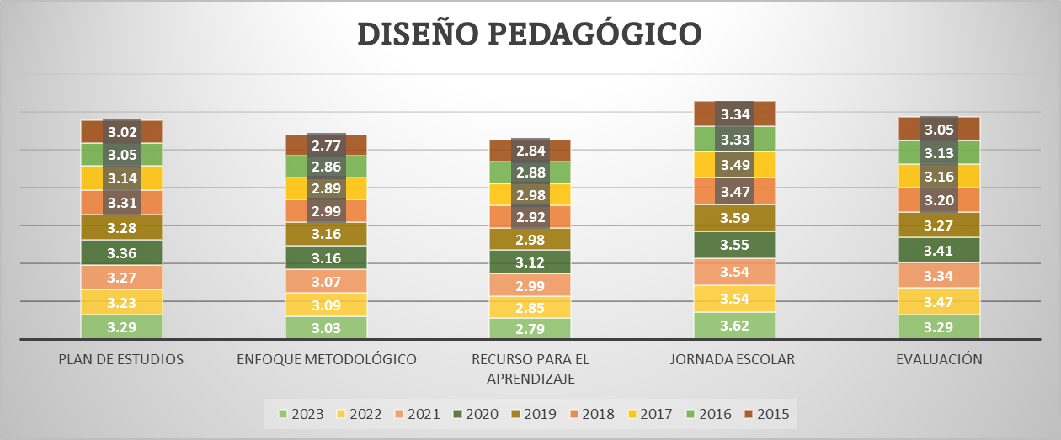
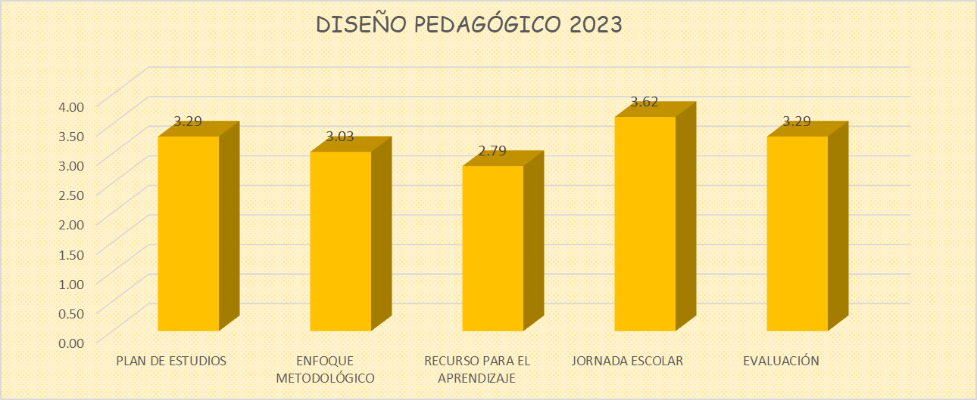

 |  | 1
 |  | 2
 |  | 3
 |  | 4

Fuente: Consolidado autoevaluación institucional 2023.

Continua la jornada escolar como el proceso que presenta el mas alto porcentaje, demostrando que en las IE se cuenta con un plan de estudios para toda la institución que, además de responder a las políticas trazadas en el PEI, los lineamientos y los estándares básicos de competencias, fundamenta los planes de aula de los docentes de todas las áreas, grados y sedes. Otorga especial importancia a la enseñanza y el aprendizaje de contenidos actitudinales, de valores y normas relacionados con las diferencias individuales, raciales, culturales, familiares, que le permitan valorar, aceptar y comprender la diversidad y la interdependencia humana. Continua, el recurso para el aprendizaje con el promedio más bajo, lo que indica que las IE cuentan con una política de dotación, uso y mantenimiento de los recursos para el aprendizaje y hay una conexión clara entre el enfoque metodológico y los criterios administrativos.

6.1.2. Proceso Prácticas Pedagógicas ; La práctica pedagógica comprende la organización de las actividades de la institución educativa para lograr que los estudiantes aprendan y desarrollen sus competencias. Se encuentra compuesta por los siguientes componentes: Opciones didácticas para las áreas, asignaturas y proyectos transversales, estrategias para las tareas escolares, uso articulado de los recursos y los tiempos para el aprendizaje (Ministerio de Educación Nacional, 2008).
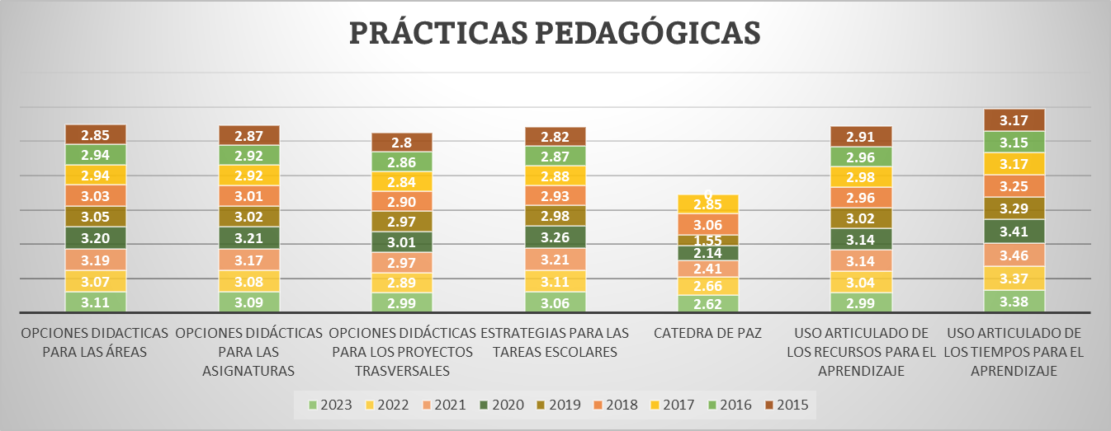
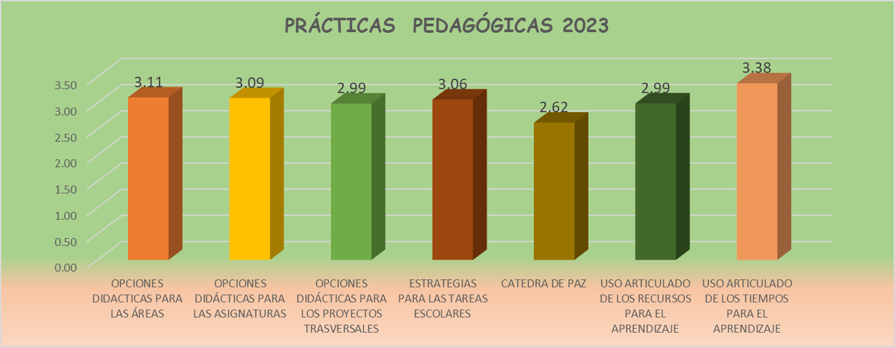

 |  | 1
 |  | 2
 |  | 3
 |  | 4

Fuente: Consolidado autoevaluación institucional 2023.
El uso articulado de los tiempos para el aprendizaje presenta el mayor promedio, indicando que la IE cuenta con una política sobre el uso apropiado de los tiempos destinados a los aprendizajes, la cual es implementada de manera flexible de acuerdo con las características y necesidades de los estudiantes. No obstante, hay pocas oportunidades para complementarlo con actividades extracurriculares y de refuerzo. Las opciones didácticas para los proyectos transversales y la cátedra de la paz, requieren ser fortalecidas

6.1.3.. Proceso Gestión de Aula: Este proceso comprende la concreción de los actos de enseñanza y aprendizaje en el aula de clase y se encuentra integrado por la relación y estilo pedagógico, planeación de clases y evaluación en el aula. (Ministerio de Educación Nacional, 2008)

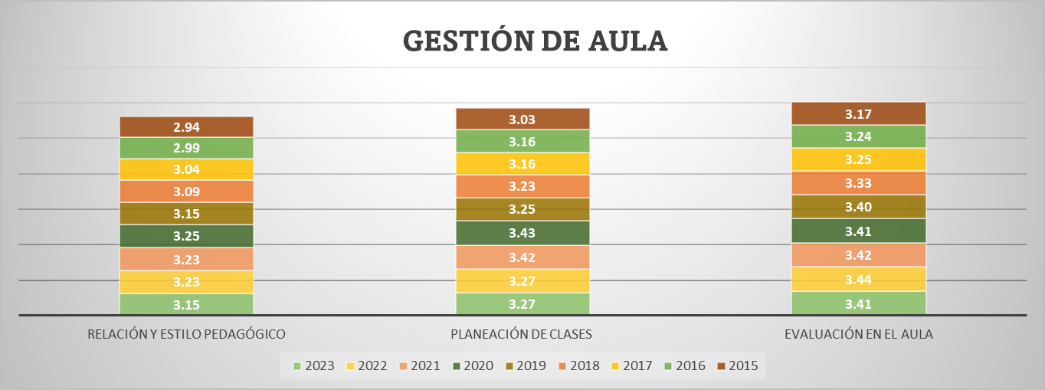
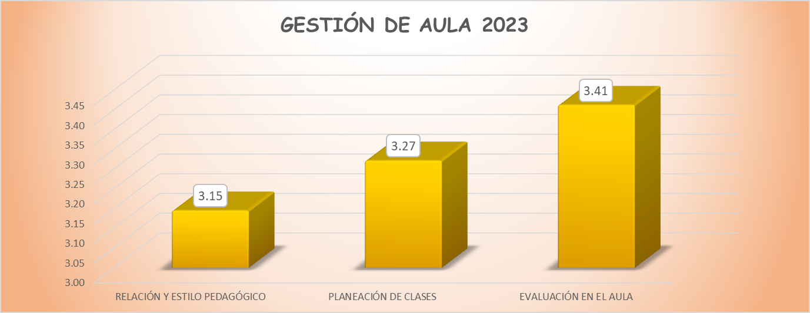

 |  | 1
 |  | 2
 |  | 3

 |  | 4

Fuente: Consolidado Autoevaluación Institucional 2023.

El proceso correspondiente a la relación y estilo pedagógico, durante el año 2023, presentó el promedio más bajo. Sin embargo, todos los procesos estan en la categoria de Apropiación.

6.1.4.Seguimiento Académico: Hace referencia a definir los resultados de las actividades en términos de asistencia de los estudiantes, calificaciones, pertinencia de la formación recibida, promoción y recuperación de problemas de aprendizaje.

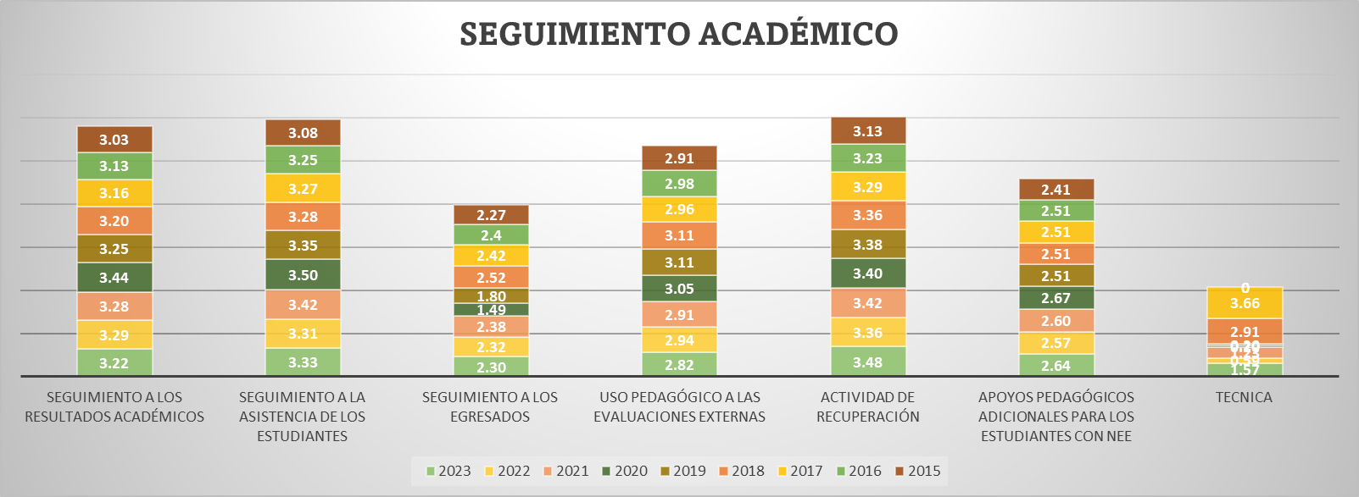
 | ,

El seguimiento a egresados continua por varios años siendo el componente que demanda mayores oportunidades de mejora, acompañado de la Técnica.
Es decir que las Instituciones Eduactivas tiene un plan
para realizar el seguimiento a
sus egresados, pero la información no es sistemática, ni
permite el análisis para aportar
al mejoramiento institucional.

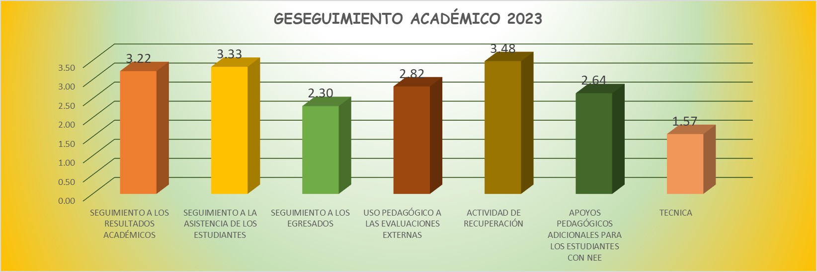

Fuente: Consolidado Autoevaluación Institucional 2023.

7. Gestión Administrativa

Gobernación del Tolima Secretaría de Educación del Tolima Dirección Calidad Educativa - Área de Evaluación

7. GESTIÓN ADMINISTRATIVA

Esta área da soporte al trabajo institucional. Tiene a su cargo todos los procesos de apoyo a la gestión académica, la administración de la planta física, los recursos y los servicios, el manejo del talento humano, y el apoyo financiero y contable.
Desea
ver más contenido deslizar hacia abajo..

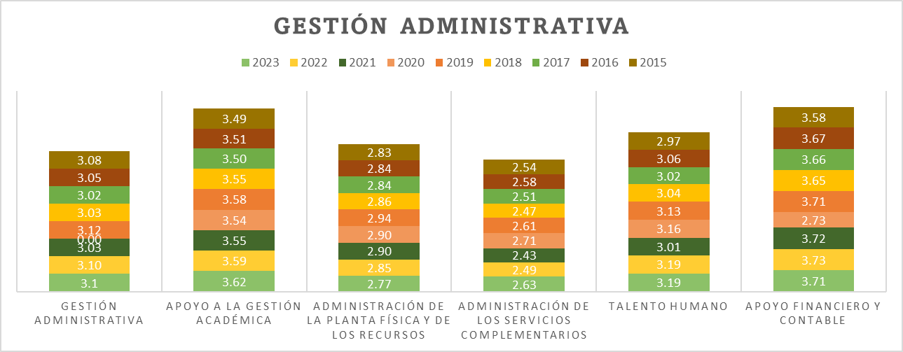
 | 1
 | 2
 | 3
 | 4

El apoyo financiero y contable, presenta un promedio de 3.71 siendo el más alto de la gestión administrativa.

Fuente: Consolidado autoevaluación institucional 2023

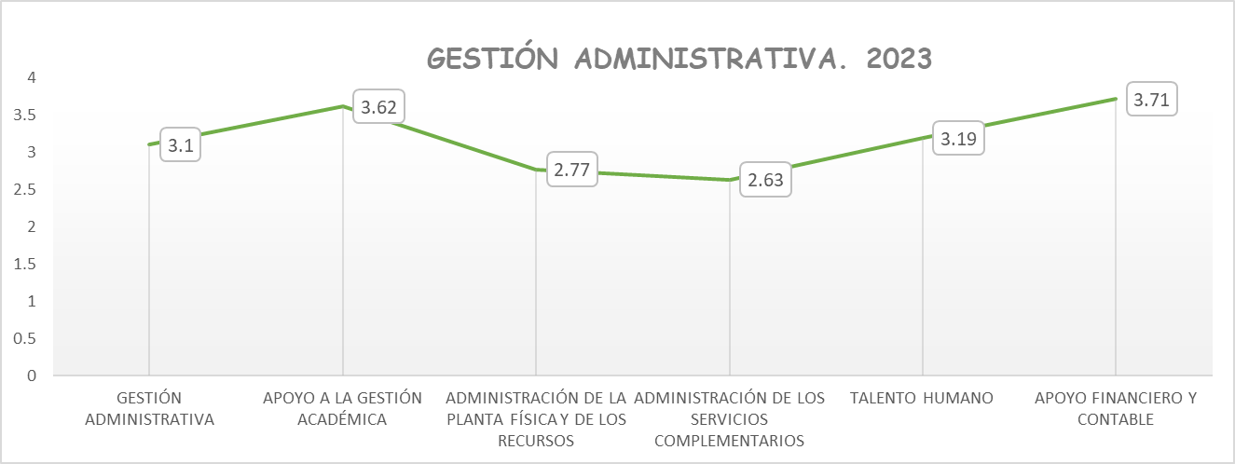

Fuente: Consolidado autoevaluación institucional 2023

Continúa el proceso de la adminsitarción de los servicios complementarios, como el proceso con mayor oportunidad de mejora, seguido de la administración de la planta fisica y de los recursos.

7.1. G.A. Componentes

Gobernación del Tolima Secretaría de Educación del Tolima Dirección Calidad Educativa - Área de Evaluación

Desea
ver más contenido deslizar hacia abajo..
7.1.COMPONENTES GESTIÓN ADMINISTRATIVA

7.1.1. Proceso Apoyo a la Gestión Académica: Este proceso hace referencia al apoyo necesario que se brinda a los procesos de matrícula, boletines y carpetas de los estudiantes para lograr un buen funcionamiento de la institución y está integrado por los siguientes componentes: Proceso de matrícula, archivo académico y boletines de calificaciones.

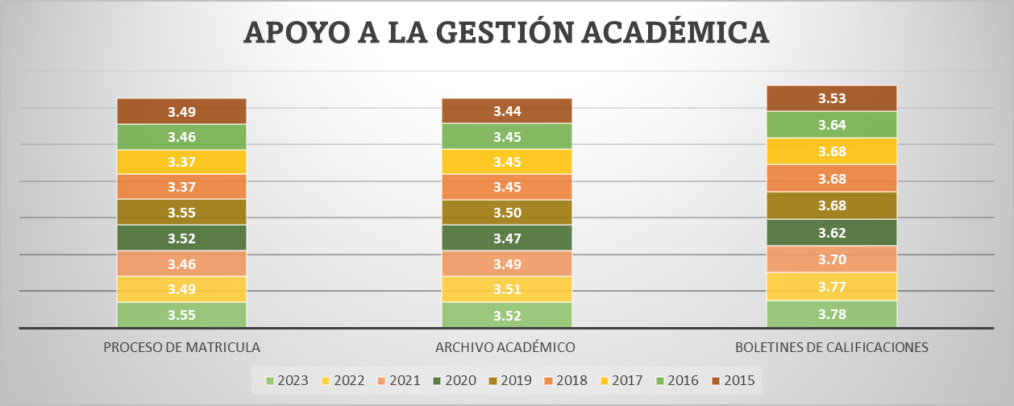
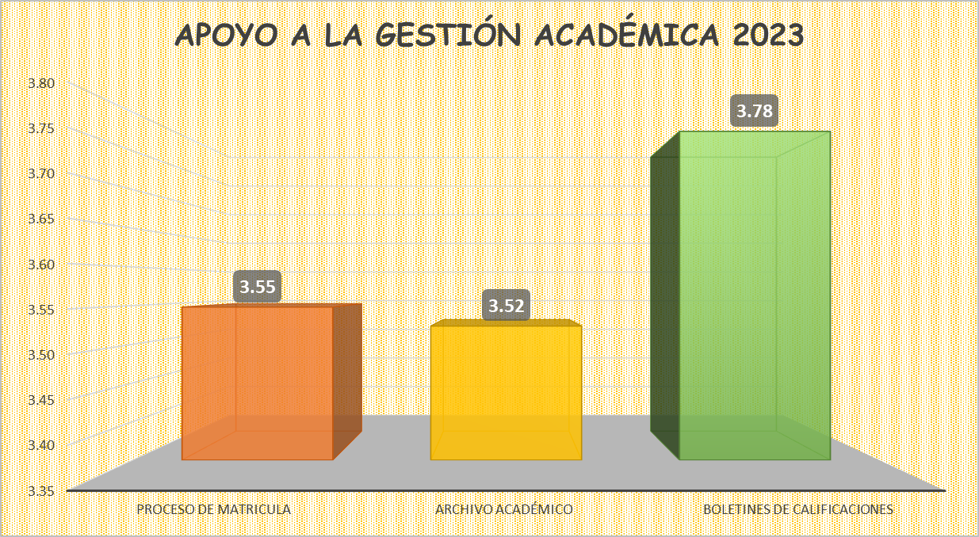

 | 1
 | 2
 | 3
 | 4

Fuente: Consolidado autoevaluación institucional 2023..
Se observa que el archivo académico presentó el más bajo desempeño, es decir que las instituciones educativas tiene un sistema de archivo que le permite disponer de la información de los estudiantes de todas las sedes, así como expedir constancias y certificados de manera ágil, confiable y oportuna. El Boletín de calificaciones durante el periodo de comparación se ha destacado por estar con los mejores promedios.
7.1.2. Proceso Administración de la Planta Física y de los Recursos: Este proceso tiene como propósito garantizar las buenas condiciones de infraestructura y dotación para una adecuada prestación de los servicios. Se encuentra integrado por los siguientes componentes: Mantenimiento, adecuación y embellecimiento de la planta física, seguimiento al uso de los espacios, adquisición y mantenimiento de los recursos para el aprendizaje, suministros, dotación y mantenimiento de equipos, seguridad y protección. |  |  | 600000 | 120000
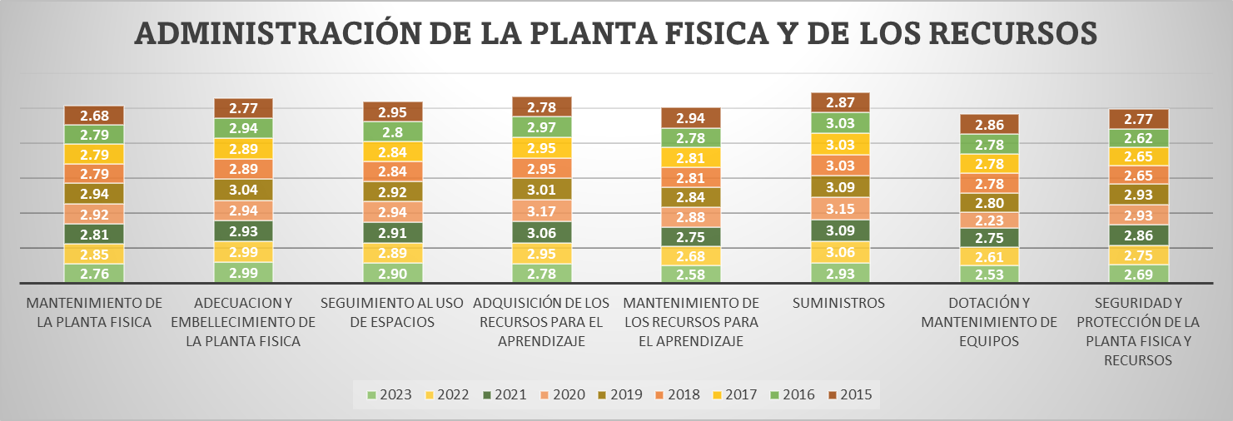
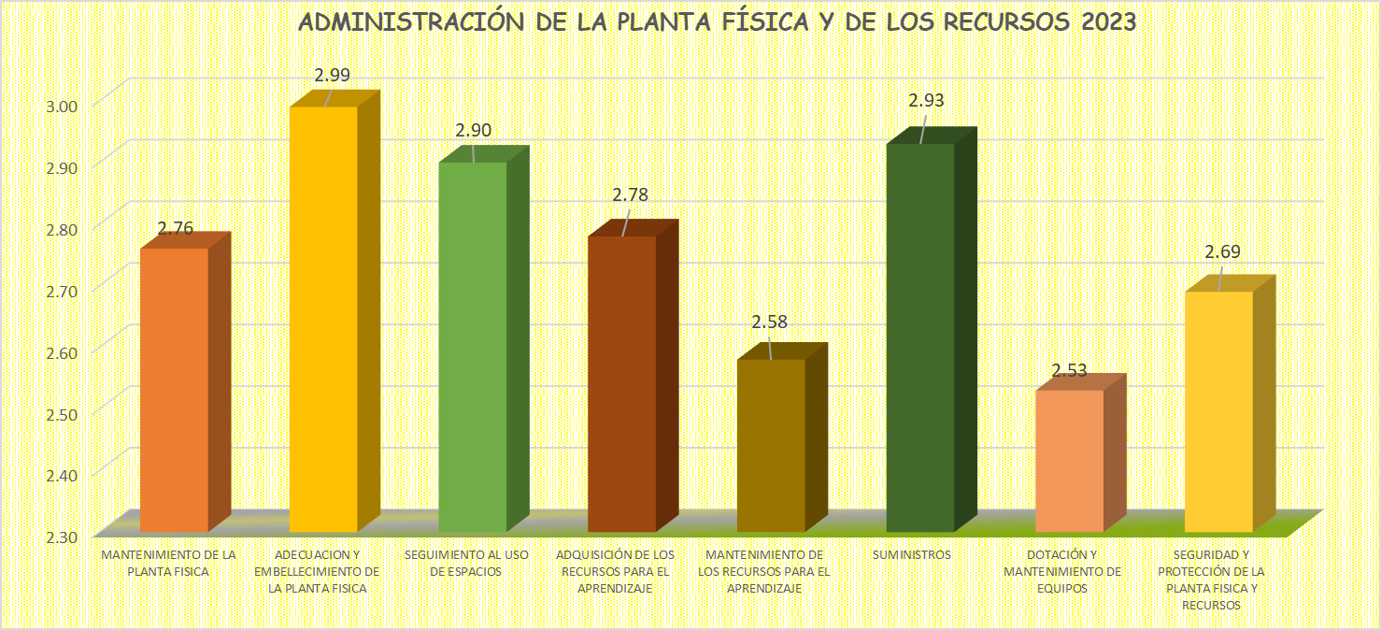
 |  | 1
 |  | 2
 |  | 3
 |  | 4

Fuente: Consolidado autoevaluación institucional 2023.
Los procesos que presentan mayores oportunidades de mejora son en su orden, la dotación y mantenimiento de equipos, mateniemiento de equipos para le aprendizaje y seguridad y protección de la planta fisica y recursos. Importante, tener en cuenta que todos los componentes se encuentran en la categoría pertinencia indicando que hay principios de planeación y articulación de los esfuerzos y acciones del establecimiento para cumplir sus metas y objetivos

7.1.3. Proceso Administración de los Servicios Complementarios: Asegurar la adecuada prestación de los servicios complementarios disponibles en la institución educativa para facilitar la asistencia de los estudiantes, mejorar sus procesos de aprendizaje y desarrollar sus competencias

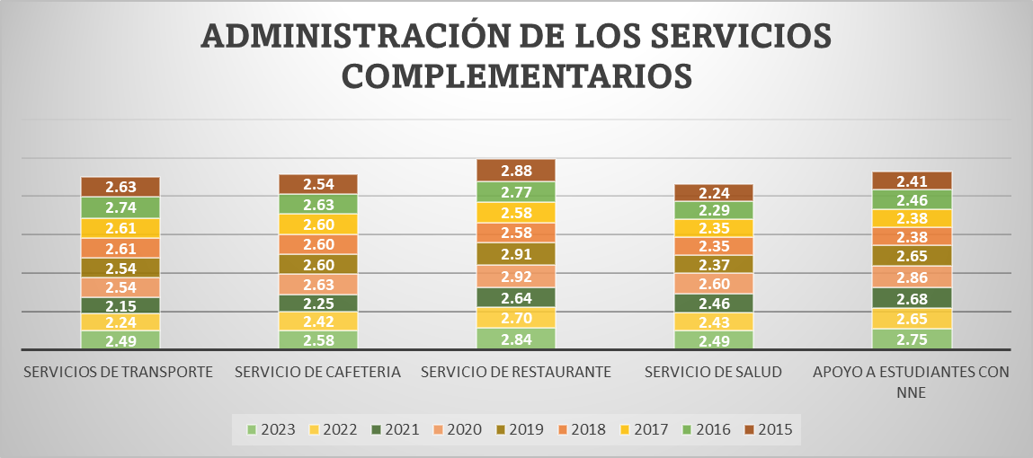
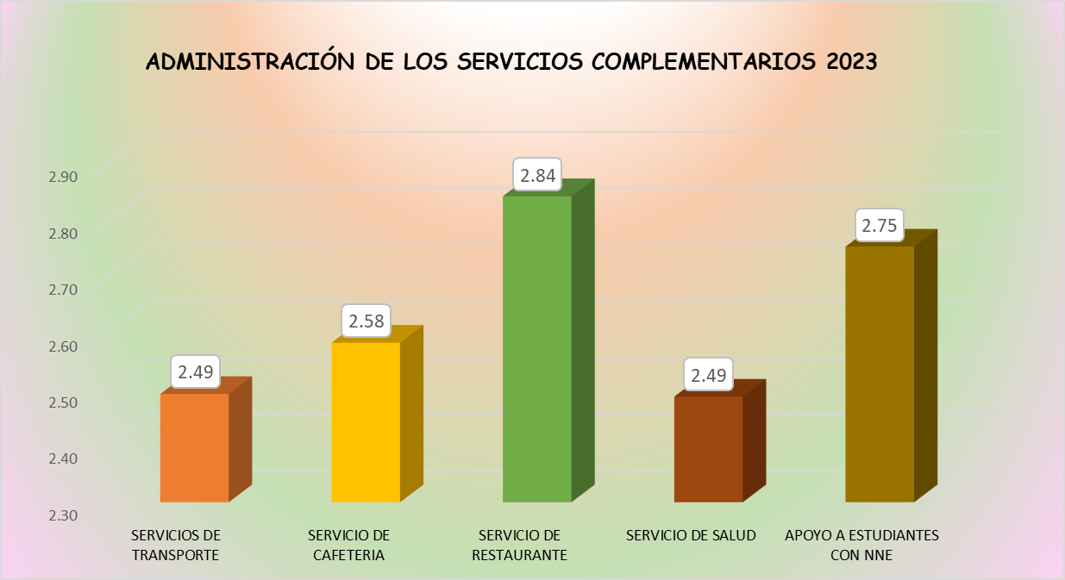

Fuente: Consolidado Autoevaluación Institucional 2023.

Todos los componentes de este proceso se encuentran en Pertinencia. El servicio de transporte y los servisio de salud presentan promedios más bajos, lo que nos indica que las instituciones educativas cuenta con programas definidos para algunos servicios complementarios, y los presta con la calidad y la regularidad necesarias para atender los requerimientos del estudiantado. Además, hay una articulación con la oferta externa.

7.1.4. . Proceso Talento Humano: Este componente incluye el garantizar buenas condiciones de trabajo y desarrollo profesional a las personas vinculadas al establecimiento educativo. Está integrado por los componentes correspondientes a los perfiles, inducción, formación y capacitación, asignación académica, pertenencia a la institución, evaluación del desempeño, estímulos, apoyo a la investigación, convivencia y manejo de conflictos, bienestar del talento humano.

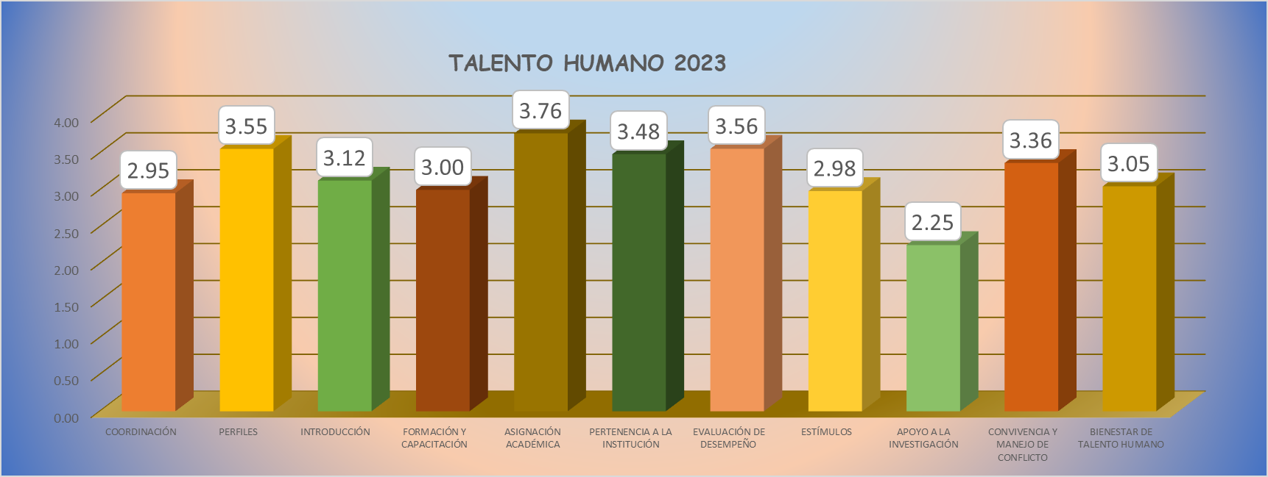

Fuente: Consolidado Autoevaluación Institucional 2023.

Se observa que durante varios años el componente correspondiente al apoyo a la investigación, ha presentado los promedios más bajos con respecto a los otros componentes, lo que nos indique que las instituciones cuenta con una política de apoyo a la investigación y a la producción de materiales relacionados con la misma; además se han definido temas y áreas de interés en concordancia con el PEI. De igual forma, se reafirma que la asignación académica, es el componente con más alto promedio, es decir que hay instituciones que cuenta con procesos explícitos para elaborar los horarios y los criterios para realizar la asignación académica de los docentes, y éstos se cumplen.

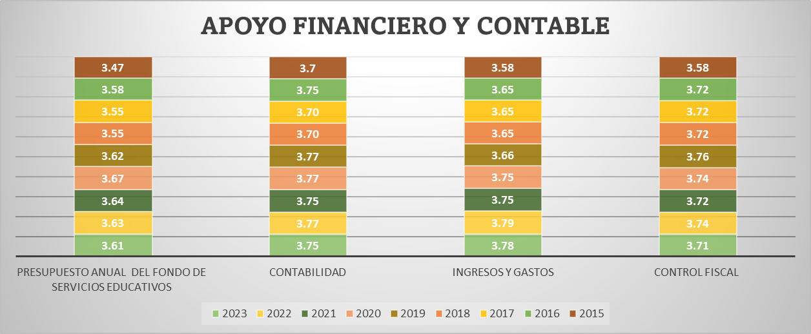
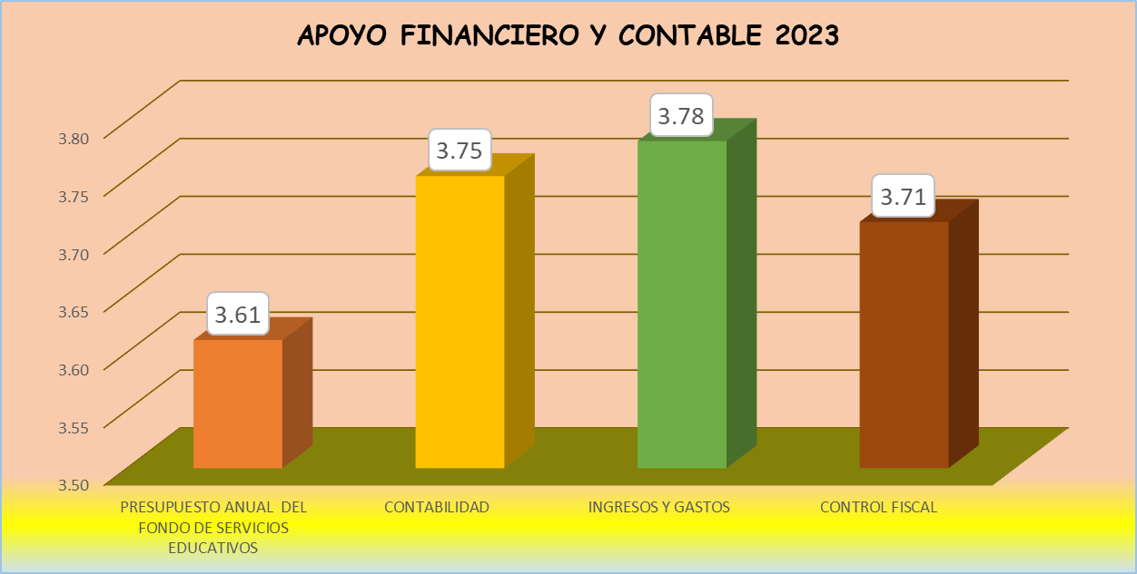
7.1.5. Proceso Apoyo Financiero y Contable: Este proceso es el encargado de dar soporte financiero y contable, para el adecuado desarrollo de las actividades del establecimiento educativo y está integrado por los siguientes componentes: presupuesto anual del Fondo de Servicios Educativos, contabilidad, ingresos y gastos, y el control fiscal

Fuente: Consolidado Autoevaluación Institucional 2023.
Es de resaltar que los componentes de este proceso, tienen desempeños muy altos. Llama la atención que desde el año 2015, han estado en la categoría de Apropiación, que nos indica que las acciones realizadas por el establecimiento tienen un mayor grado de articulación y son conocidas por la comunidad educativa; sin embargo, todavía no se realiza un proceso sistemático de evaluación y mejoramiento.

8. Gestión Comunitaria
 Gobernación del Tolima Secretaría de Educación del Tolima Dirección Calidad Educativa - Área de Evaluación

8. GESTIÓN COMUNITARIA
Desea
ver más contenido deslizar hacia abajo..
Esta gestión se encarga de las relaciones de la institución con la comunidad; así como de la participación y la convivencia, la atención educativa a grupos poblacionales con necesidades especiales bajo una perspectiva de inclusión, y la prevención de riesgos. (Ministerio de Educación Nacional, 2008)

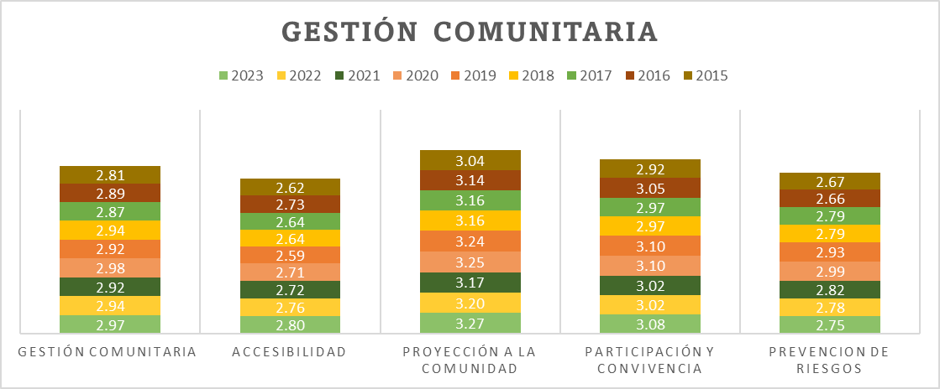

 | 1
 | 2
 | 3
 | 4
El Proceso prevención de riesgos, presenta las mayores oportunidades de mejora, en relación con los demás procesos.

Fuente: Consolidado autoevaluación institucional 2023
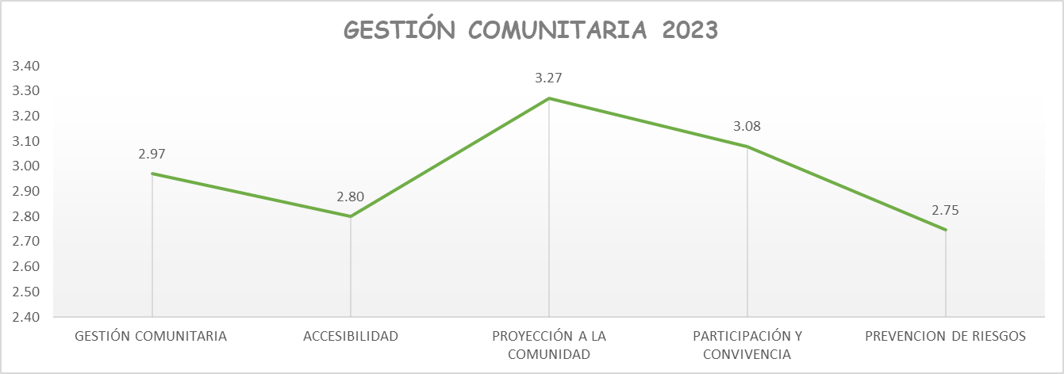

Fuente: Consolidado autoevaluación institucional 2023.

Para la vigencia 2023, se mantiene la proyección a la comunidad el proceso más destacado y la prevención de los riegos y la accesibilidad con las mejores oportunidades de mejora.

8.1. G.C. Componentes

Gobernación del Tolima Secretaría de Educación del Tolima Dirección Calidad Educativa - Área de Evaluación

8.1.COMPONENTES GESTIÓN COMUNITARIA

Desea
ver más contenido deslizar hacia abajo..
Desea
ver más contenido deslizar hacia abajo..
8.1.1. Proceso Accesibilidad: Este proceso busca que todos los estudiantes independientemente de su situación personal, social y cultural reciban una atención apropiada y pertinente que responda a sus expectativas y está compuesto por los siguientes componentes: Atención educativa a grupos poblacionales con necesidades especiales y a personas pertenecientes a grupos étnicos, necesidades y expectativas de los estudiantes, proyectos de vida.

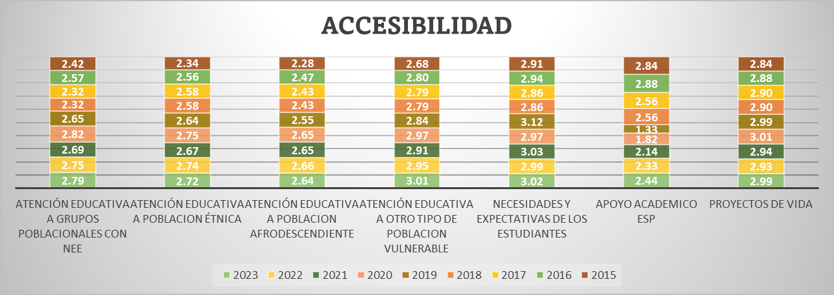
 | 1
 | 2
 | 3
 | 4

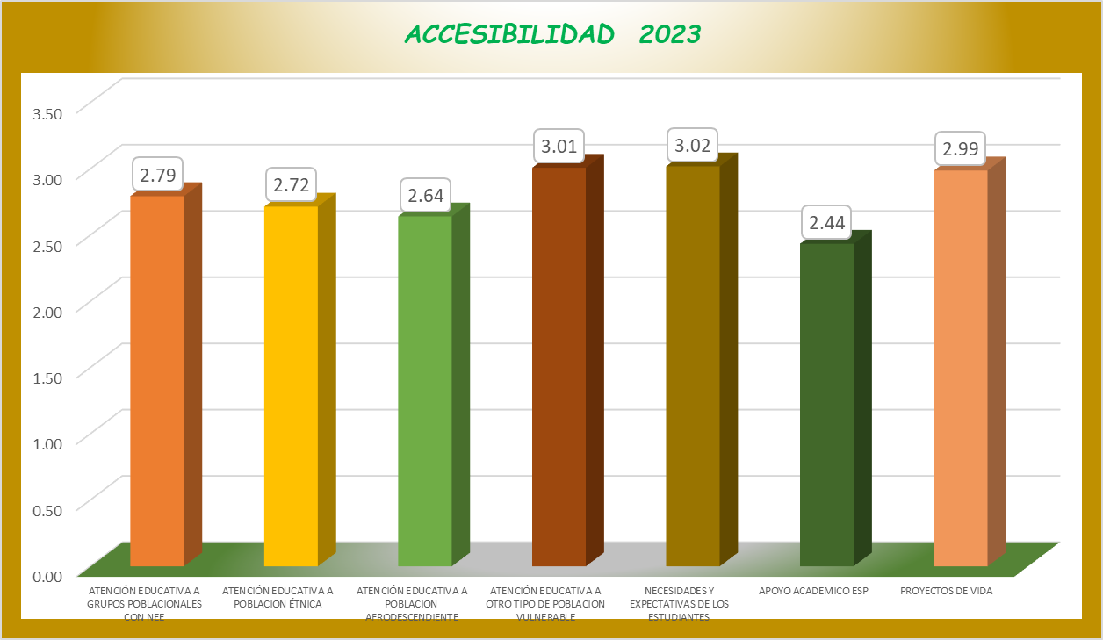

Fuente: Consolidado autoevaluación institucional 2023.
Una característica del proceso de accesibilidad, es que sus componentes se encuentran en la categoría de Pertinencia, sobresaliendo el apoyo académico especial con el promedio más bajo y el más alto necesidades y expectativas de los estudiantes, que indica que las IE conocen las características de su entorno y procura dar respuestas a éstas mediante acciones que buscan acercar los estudiantes a la institución, en concordancia con el PEI.

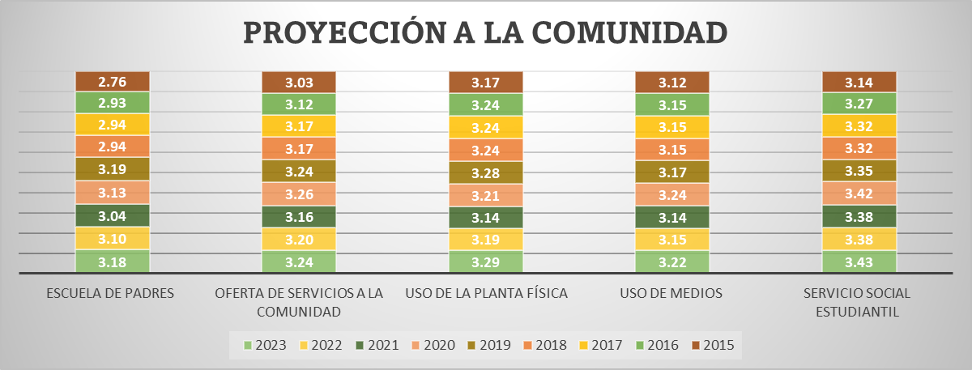
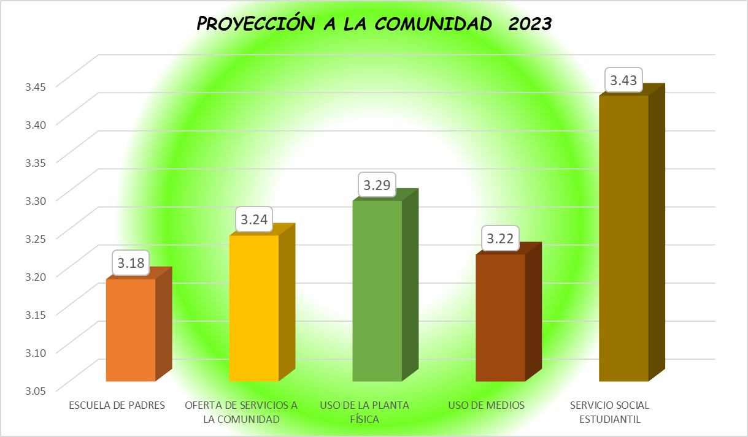
8.1.2. Proceso Proyección a la Comunidad: La proyección a la comunidad tiene como objetivo poner a disposición de la comunidad educativa un conjunto de servicios para apoyar su bienestar, sus componentes son: Escuela de padres, oferta de servicios a la comunidad, uso de la planta física y de medios, servicio social estudiantil.

Fuente: Consolidado autoevaluación institucional 2023.
El servicio social estudiantil es valorado por la comunidad y los estudiantes han desarrollado una capacidad de empatía e integración con la ésta en la medida en que éstos contribuyen a la solución de sus necesidades a través de programas interesantes y debidamente organizados. El componente de Escuela de Padres, se mantiene con el más bajo promedio, lo que indica que es coherente con el PEI, y que se cuenta con el respaldo pedagógico de los docentes y se encuentra ampliamente divulgada en la comunidad. Además, su acogida entre los integrantes de la familia es significativa. Es decir que hay ejercicio con padres con algunas temáticas de interés.

8.1.3. Proceso Participación y Convivencia: La participación y la convivencia menciona la necesidad de contar con instancias de apoyo a la institución educativa que favorezcan una sana convivencia basada en el respeto por los demás, la tolerancia y la valoración de las diferencias. Este proceso está compuesto por los componentes de participación de estudiantes y padres de familia, asamblea y consejo de padres.

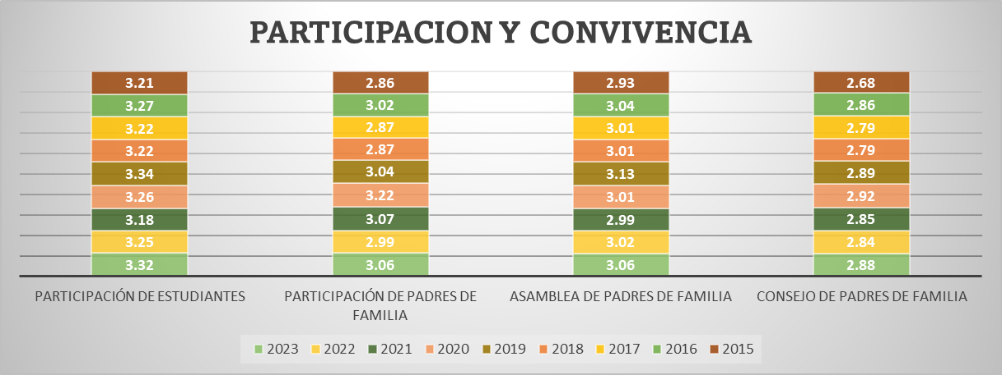
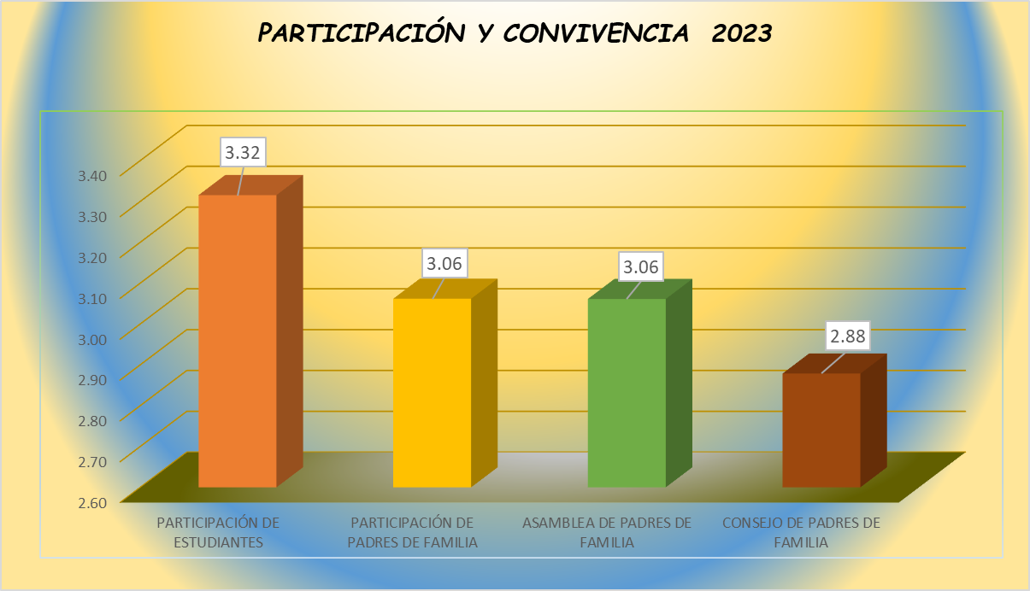

Fuente: Consolidado Autoevaluación Institucional 2023.
La Asamblea y el Consejo de Padres de familia, se encuentran en la Pertinencia, es decir que existen IE que funciona de acuerdo con lo estipulado en la normatividad vigente y el consejo de padres participa en algunas decisiones relativas al mejoramiento de la institución. El desempeño más alto en estas instancias de participación es corresponde a la Participación de los Estudiantes, es decir que se cuenta con mecanismos y escenarios de participación de la institución son utilizados por los estudiantes de forma continua y con sentido. No solamente se cumplen las normas legales, sino que se ha logrado la participación real de los estudiantes en el apoyo a su propia formación ciudadana.

8.1.4. . Proceso Prevención de Riesgos: Le corresponde disponer de estrategias para prevenir posibles riesgos que podrían afectar el buen funcionamiento de la institución y el bienestar de la comunidad educativa. Está integrado por la Prevención de riesgos físicos, psicosociales y programas de seguridad

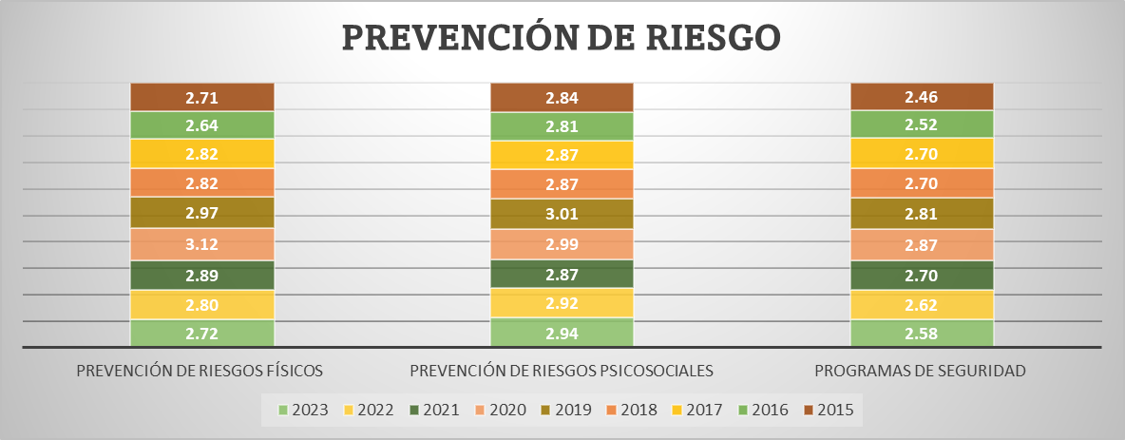
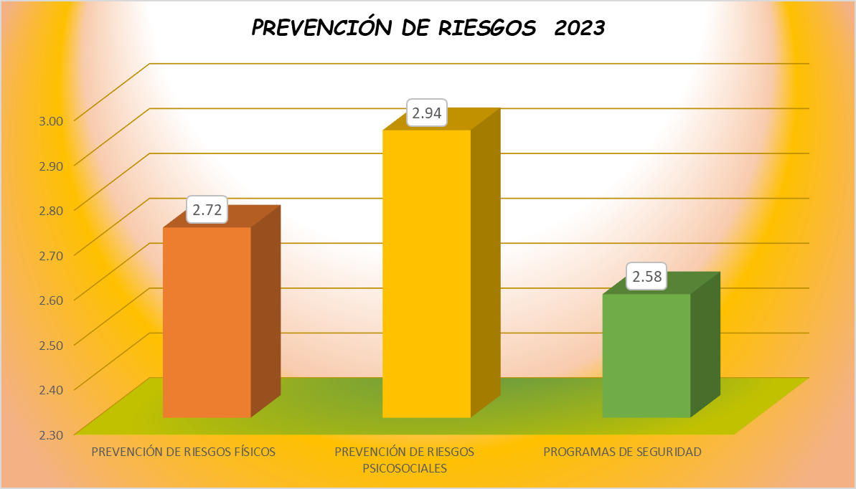

Fuente: Consolidado Autoevaluación Institucional 2023.
El programa de seguridad, presentó el promedio más bajo, lo que indica que las instituciones educativas cuenta con planes de evacuación frente a desastres naturales o similares y posee un sistema de monitoreo de las condiciones mínimas de seguridad que verifica el estado de su infraestructura y alerta sobre posibles accidentes.

9. IE en existencia


9. RELACIÓN DE INSTITUCIONES EDUCATIVAS CON ÁREAS DE GESTIÓN EN CATEGORÍA EXISTENCIA, VIGENCIA 2020 - 2023

Desea
ver más contenido deslizar hacia abajo..
 | 2020 |  |  | 2021 |  |  |  | 2022 |  |  | 2023
 | GESTION DIRECTIVA |  |  |  | GESTION DIRECTIVA |  |  | GESTION DIRECTIVA |  |  | GESTION DIRECTIVA
 | MUNICIPIO | INSTITUCION EDUCATIVA | Promedio |  | MUNICIPIO | INSTITUCION EDUCATIVA | Promedio | MUNICIPIO | INSTITUCION EDUCATIVA | Promedio | MUNICIPIO | INSTITUCION EDUCATIVA | Promedio | 1
1 | PALOCABILDO | I.E PLAYA RICA | 1.94 | 1 | RIOBLANCO | I.E JOSÉ MARÍA CÓRDOBA | 1.6 |  |  |  | LIBANO | I.E CAMPOALEGRE EUCLIDES BARRAGAN MENDEZ | 1.76 | 2
2 | RIOBLANCO | I.E LUIS ERNESTO VANEGAS NEIRA | 1.94 | 2 | ATACO | I.E ANTONIO NARIÑO | 1.8 |  |  |  | GUAMO | I.E TECNICA ALBERTO CASTILLA | 1.58 | 3
 |  |  |  |  |  |  |  |  |  |  | COYAIMA | I.E EL PALMAR | 1.75 | 4

 | GESTION ACADEMICA |  |  |  | GESTION ACADEMICA |  |  | GESTION ACADEMICA
 | MUNICIPIO | INSTITUCION EDUCATIVA | Promedio |  | MUNICIPIO | INSTITUCION EDUCATIVA | Promedio | MUNICIPIO | INSTITUCION EDUCATIVA | Promedio | GESTION ACADEMICA
1 | CASABIANCA | I.E MARCO FIDEL SUAREZ | 1.86 | 1 | RIOBLANCO | I.E JOSÉ MARÍA CÓRDOBA | 1.5 | ATACO | I.E ANTONIO NARIÑO | 1.8 | MUNICIPIO | INSTITUCION EDUCATIVA | Promedio
2 | PLANADAS | I.E BILBAO | 1.95 | 2 | ATACO | I.E ANTONIO NARIÑO | 1.4 | DOLORES | I.E ANTONIA SANTOS | 1.7 | LIBANO | I.E CAMPOALEGRE EUCLIDES BARRAGAN MENDEZ | 1.77
3 | ROVIRA | I.E JULIO ERNESTO ANDRADE | 1.82 | 3 | VENADILLO | I.E TERESA CAMACHO DE SUAREZ | 1.6 |  |  |  | GUAMO | I.E TECNICA ALBERTO CASTILLA | 1.86
 |  |  |  |  |  |  |  |  |  |  | DOLORES | I.E ANTONIA SANTOS | 1.82

 | GESTION ADMINISTRATIVA Y FINANCIERA |  |  |  | GESTION ADMINISTRATIVA |  |  | GESTION ADMINISTRATIVA |  |  | GESTION ADMINISTRATIVA
 | MUNICIPIO | INSTITUCION EDUCATIVA | Promedio |  | MUNICIPIO | INSTITUCION EDUCATIVA | Promedio | MUNICIPIO | INSTITUCION EDUCATIVA | Promedio | MUNICIPIO | INSTITUCION EDUCATIVA | Promedio
1 | AMBALEMA | I.E NICANOR VELASQUEZ ORTIZ | 0.00 | 1 | RIOBLANCO | I.E JOSÉ MARÍA CÓRDOBA | 1.7 | COYAIMA | I.E EL PALMAR | 1.55
2 | CASABIANCA | I.E MARCO FIDEL SUAREZ | 1.94 | 2 | PLANADAS | I.E EL RUBI | 1.8 | PLANADAS | I.E EL RUBI | 1.97
 |  |  |  | 3 | COYAIMA | I.E EL PALMAR | 1.7
 |  |  |  | 4 | FLANDES | I.E MANUELA OMAÑA | 1.9
 |  |  |  | 5 | PRADO | I.E ISLA DEL SOL | 1.9
 |  |  |  | 6 | FRESNO | I.E TECNICA NIÑA MARIA | 1.8

 | GESTION DE LA COMUNIDAD |  |  |  | GESTION DE LA COMUNIDAD |  |  | GESTION DE LA COMUNIDAD |  |  | GESTION DE LA COMUNIDAD
 | MUNICIPIO | INSTITUCION EDUCATIVA | Promedio |  | MUNICIPIO | INSTITUCION EDUCATIVA | Promedio | MUNICIPIO | INSTITUCION EDUCATIVA | Promedio | MUNICIPIO | INSTITUCION EDUCATIVA | Promedio
1 | ATACO | I.E SANTIAGO PEREZ | 1.9 | 1 | RIOBLANCO | I.E JOSÉ MARÍA CÓRDOBA | 1.8 | ATACO | I.E ANTONIO NARIÑO | 1.68 | LIBANO | I.E CAMPOALEGRE EUCLIDES BARRAGAN MENDEZ | 1.89
2 | COYAIMA | I.E EL PALMAR | 1.8 | 2 | ATACO | I.E ANTONIO NARIÑO | 1.5 | CUNDAY | I.E TECNICA LA AURORA | 1.95 | GUAMO | I.E TECNICA ALBERTO CASTILLA | 1.84
3 | FALAN | I.E ALTO DEL ROMPE | 1.5 | 3 | PLANADAS | I.E EL RUBI | 1.5 | GUAMO | I.E TECNICA CAÑADA RODEO | 1.95 | COYAIMA | I.E EL PALMAR | 1.89
4 | PALOCABILDO | I.E PLAYA RICA | 1.8 | 4 | FALAN | I.E ALTO DEL ROMPE | 1.7 | LIBANO | I.E CAMPOALEGRE EUCLIDES BARRAGAN MENDEZ | 1.89 | GUAMO | I.E TECNICA CAÑADA RODEO | 1.74
5 | PLANADAS | I.E BILBAO | 1.9 | 5 | COYAIMA | I.E EL PALMAR | 1.6 | PLANADAS | I.E EL RUBI | 1.95 | ARMERO | I.E SAN PEDRO | 1.79
6 | RIOBLANCO | I.E LUIS ERNESTO VANEGAS NEIRA | 1.6 | 6 | RONCESVALLES | I.E MANUEL ELKIN PATARROYO | 1.9 | RONCESVALLES | I.E MANUEL ELKIN PATARROYO | 1.84 | CUNDAY | I.E TECNICA LA AURORA | 1.95
7 | RONCESVALLES | I.E MANUEL ELKIN PATARROYO | 1.7 | 7 | COYAIMA | I.E NUESTRA SEÑORA DEL CARMEN | 1.7 | SANTA ISABEL | I.E BOLIVAR | 1.42
8 | RONCESVALLES | I.E TECNICA LA VOZ DE LA TIERRA | 1.9 | 8 | CHAPARRAL | I.E TECNICA CAMACHO ANGARITA | 1.6
 |  |  |  | 9 | ORTEGA | I.E TECNICA OLAYA HERRERA | 1.9
Fuente: Consolidado autoevaluación institucional 2020-2021-2022-2023

10. Consolidado x Municipios


10. CONSOLIDADO POR MUNICIPO 2022-2023

AÑO 2022 |  |  |  |  | AÑO 2023
ESTABLECIMIENTO EDUCATIVO | GESTIÓN DIRECTIVA | GESTIÓN ACADÉMICA | GESTIÓN ADMINISTRATIVA | GESTIÓN COMUNITARIA | ESTABLECIMIENTO EDUCATIVO | GESTIÓN DIRECTIVA | GESTIÓN ACADÉMICA | GESTIÓN ADMINISTRATIVA | GESTIÓN COMUNITARIA
ALPUJARRA | 3.31 | 2.89 | 3.23 | 2.97 | ALPUJARRA | 3.30 | 2.77 | 3.26 | 2.97
I.E TECNICA FELISA SUAREZ DE ORTIZ | 3.57 | 3.14 | 3.32 | 3.42 | I.E TECNICA FELISA SUAREZ DE ORTIZ | 3.56 | 3.23 | 3.32 | 3.16
I.E TECNICA LA ARADA | 3.04 | 2.64 | 3.13 | 2.53 | I.E TECNICA LA ARADA | 3.03 | 2.32 | 3.19 | 2.79
AUTOEVALUACION INSTITUCIONAL 2022 POR INSTITUCIONES EDUCATIVAS MUNICIPIO DE ALPUJARRA
 | GESTIÓN DIRECTIVA | GESTIÓN ACADÉMICA | GESTIÓN ADMINISTRATIVA | GESTIÓN COMUNITARIA
ALPUJARRA | 3.25 | 2.85 | 3.3 | 2.95
I.E TECNICA FELISA SUAREZ DE ORTIZ | 3.5 | 3.1 | 3.3 | 3.4
I.E TECNICA LA ARADA | 3 | 2.6 | 3.3 | 2.5
AUTOEVALUACION INSTITUCIONAL 2023 POR INSTITUCIONES EDUCATIVAS MUNICIPIO DE ALPUJARRA
 | GESTIÓN DIRECTIVA | GESTIÓN ACADÉMICA | GESTIÓN ADMINISTRATIVA | GESTIÓN COMUNITARIA
ALPUJARRA | 3.2966931217 | 2.7727272727 | 3.2580645161 | 2.9736842105
I.E TECNICA FELISA SUAREZ DE ORTIZ | 3.5648148148 | 3.2272727273 | 3.3225806452 | 3.1578947368
I.E TECNICA LA ARADA | 3.0285714286 | 2.3181818182 | 3.1935483871 | 2.7894736842

ESTABLECIMIENTO EDUCATIVO | GESTIÓN DIRECTIVA | GESTIÓN ACADÉMICA | GESTIÓN ADMINISTRATIVA | GESTIÓN COMUNITARIA | ESTABLECIMIENTO EDUCATIVO | GESTIÓN DIRECTIVA | GESTIÓN ACADÉMICA | GESTIÓN ADMINISTRATIVA | GESTIÓN COMUNITARIA
ALVARADO | 3.61 | 3.36 | 3.72 | 3.37 | ALVARADO | 3.62 | 3.26 | 3.60 | 3.18
I.E GENERAL ENRIQUE CAICEDO | 3.78 | 3.50 | 3.71 | 3.37 | I.E GENERAL ENRIQUE CAICEDO | 3.67 | 3.18 | 3.61 | 3.16
I.E LA TIGRERA | 3.29 | 3.45 | 3.74 | 3.21 | I.E LA TIGRERA | 3.44 | 3.50 | 3.71 | 3.11
I.E LUIS CARLOS GALAN SARMIENTO | 3.78 | 3.14 | 3.71 | 3.53 | I.E LUIS CARLOS GALAN SARMIENTO | 3.75 | 3.09 | 3.48 | 3.26
AUTOEVALUACION INSTITUCIONAL 2022 POR INSTITUCIONES EDUCATIVAS MUNICIPIO DE ALVARADO
 | GESTIÓN DIRECTIVA | GESTIÓN ACADÉMICA | GESTIÓN ADMINISTRATIVA | GESTIÓN COMUNITARIA
ALVARADO | 3.5333333333 | 3.3333333333 | 3.7 | 3.3333333333
I.E GENERAL ENRIQUE CAICEDO | 3.7 | 3.5 | 3.7 | 3.3
I.E LA TIGRERA | 3.2 | 3.4 | 3.7 | 3.2
I.E LUIS CARLOS GALAN SARMIENTO | 3.7 | 3.1 | 3.7 | 3.5
AUTOEVALUACION INSTITUCIONAL 2023 POR INSTITUCIONES EDUCATIVAS MUNICIPIO DE ALVARADO
 | GESTIÓN DIRECTIVA | GESTIÓN ACADÉMICA | GESTIÓN ADMINISTRATIVA | GESTIÓN COMUNITARIA
ALVARADO | 3.6203703704 | 3.2575757576 | 3.6021505376 | 3.1754385965
I.E GENERAL ENRIQUE CAICEDO | 3.6666666667 | 3.1818181818 | 3.6129032258 | 3.1578947368
I.E LA TIGRERA | 3.4444444444 | 3.5 | 3.7096774194 | 3.1052631579
I.E LUIS CARLOS GALAN SARMIENTO | 3.75 | 3.0909090909 | 3.4838709677 | 3.2631578947

ESTABLECIMIENTO EDUCATIVO | GESTIÓN DIRECTIVA | GESTIÓN ACADÉMICA | GESTIÓN ADMINISTRATIVA | GESTIÓN COMUNITARIA | ESTABLECIMIENTO EDUCATIVO | GESTIÓN DIRECTIVA | GESTIÓN ACADÉMICA | GESTIÓN ADMINISTRATIVA | GESTIÓN COMUNITARIA
AMBALEMA | 3.11 | 3.33 | 3.13 | 3.22 | AMBALEMA | 3.11 | 3.33 | 3.13 | 3.22
I.E NICANOR VELASQUEZ ORTIZ | 2.94 | 2.59 | 3.65 | 2.79 | I.E NICANOR VELASQUEZ ORTIZ | 3.14 | 3.64 | 3.77 | 4.00
I.E TECNICA EL DANUBIO | 3.50 | 2.95 | 3.19 | 3.16 | I.E TECNICA EL DANUBIO | 3.72 | 3.23 | 3.10 | 3.26
AUTOEVALUACION INSTITUCIONAL 2022 POR INSTITUCIONES EDUCATIVAS MUNICIPIO DE AMBALEMA
 | GESTIÓN DIRECTIVA | GESTIÓN ACADÉMICA | GESTIÓN ADMINISTRATIVA | GESTIÓN COMUNITARIA
AMBALEMA | 3.11 | 3.33 | 3.13 | 3.22
I.E NICANOR VELASQUEZ ORTIZ | 2.9 | 2.5 | 3.6 | 2.7
I.E TECNICA EL DANUBIO | 3.5 | 2.9 | 3.1 | 3.1
AUTOEVALUACION INSTITUCIONAL 2023 POR INSTITUCIONES EDUCATIVAS MUNICIPIO DE AMBALEMA
 | GESTIÓN DIRECTIVA | GESTIÓN ACADÉMICA | GESTIÓN ADMINISTRATIVA | GESTIÓN COMUNITARIA
AMBALEMA | 3.11 | 3.33 | 3.13 | 3.22
I.E NICANOR VELASQUEZ ORTIZ | 3.1388888889 | 3.6363636364 | 3.7741935484 | 4
I.E TECNICA EL DANUBIO | 3.7222222222 | 3.2272727273 | 3.0967741935 | 3.2631578947

ESTABLECIMIENTO EDUCATIVO | GESTIÓN DIRECTIVA | GESTIÓN ACADÉMICA | GESTIÓN ADMINISTRATIVA | GESTIÓN COMUNITARIA | ESTABLECIMIENTO EDUCATIVO | GESTIÓN DIRECTIVA | GESTIÓN ACADÉMICA | GESTIÓN ADMINISTRATIVA | GESTIÓN COMUNITARIA
ANZOATEGUI | 3.07 | 2.79 | 3.12 | 2.79 | ANZOATEGUI | 2.15 | 1.97 | 2.20 | 2.02
I.E TECNICA CARLOS BLANCO NASSAR | 2.68 | 2.45 | 2.81 | 2.68 | I.E TECNICA CARLOS BLANCO NASSAR | 0.00 | 0.00 | 0.00 | 0.00
I.E GENERAL ANZOATEGUI | 3.31 | 2.64 | 3.23 | 3.11 | I.E GENERAL ANZOATEGUI | 3.25 | 2.76 | 3.26 | 3.11
I.E TEC AGROPECUARIA JUAN CARLOS BARRAGAN TRONCOSO | 3.22 | 3.27 | 3.32 | 2.58 | I.E TEC AGROPECUARIA JUAN CARLOS BARRAGAN TRONCOSO | 3.19 | 3.14 | 3.35 | 2.95
AUTOEVALUACION INSTITUCIONAL 2022 POR INSTITUCIONES EDUCATIVAS MUNICIPIO DE ANZOATEGUI
 | GESTIÓN DIRECTIVA | GESTIÓN ACADÉMICA | GESTIÓN ADMINISTRATIVA | GESTIÓN COMUNITARIA
ANZOATEGUI | 3.0666666667 | 2.8 | 3.1 | 2.8
I.E TECNICA CARLOS BLANCO NASSAR | 2.7 | 2.5 | 2.8 | 2.7
I.E GENERAL ANZOATEGUI | 3.3 | 2.6 | 3.2 | 3.1
I.E TEC AGROPECUARIA JUAN CARLOS BARRAGAN TRONCOSO | 3.2 | 3.3 | 3.3 | 2.6
AUTOEVALUACION INSTITUCIONAL 2023 POR INSTITUCIONES EDUCATIVAS MUNICIPIO DE ANZOATEGUI
 | GESTIÓN DIRECTIVA | GESTIÓN ACADÉMICA | GESTIÓN ADMINISTRATIVA | GESTIÓN COMUNITARIA
ANZOATEGUI | 2.1481481481 | 1.9682539683 | 2.2043010753 | 2.0175438596
I.E TECNICA CARLOS BLANCO NASSAR | 0 | 0 | 0 | 0
I.E GENERAL ANZOATEGUI | 3.25 | 2.7619047619 | 3.2580645161 | 3.1052631579
I.E TEC AGROPECUARIA JUAN CARLOS BARRAGAN TRONCOSO | 3.1944444444 | 3.1428571429 | 3.3548387097 | 2.9473684211

ESTABLECIMIENTO EDUCATIVO | GESTIÓN DIRECTIVA | GESTIÓN ACADÉMICA | GESTIÓN ADMINISTRATIVA | GESTIÓN COMUNITARIA | ESTABLECIMIENTO EDUCATIVO | GESTIÓN DIRECTIVA | GESTIÓN ACADÉMICA | GESTIÓN ADMINISTRATIVA | GESTIÓN COMUNITARIA
ARMERO GUAYBAL | 3.29 | 3.02 | 3.31 | 2.83 | ARMERO GUAYBAL | 2.36 | 2.01 | 2.35 | 2.08
I.E TECNICA INSTITUTO ARMERO | 3.08 | 3.09 | 3.42 | 3.63 | I.E TECNICA INSTITUTO ARMERO | 3.56 | 3.05 | 3.35 | 3.42
I.E TECNICA JIMENEZ DE QUESADA | 3.23 | 2.95 | 3.52 | 2.63 | I.E TECNICA JIMENEZ DE QUESADA | 3.46 | 2.73 | 3.61 | 3.11
I.E FE Y ALEGRIA | 3.64 | 3.36 | 3.23 | 2.32 | I.E FE Y ALEGRIA | 0.00 | 0.00 | 0.00 | 0.00
I.E SAN PEDRO | 3.19 | 2.68 | 3.10 | 2.74 | I.E SAN PEDRO | 2.44 | 2.27 | 2.45 | 1.79
AUTOEVALUACION INSTITUCIONAL 2022 POR INSTITUCIONES EDUCATIVAS MUNICIPIO DE ARMERO GUAYABAL
 | GESTIÓN DIRECTIVA | GESTIÓN ACADÉMICA | GESTIÓN ADMINISTRATIVA | GESTIÓN COMUNITARIA
ARMERO GUAYBAL | 3.275 | 3.05 | 3.3 | 2.8
I.E TECNICA INSTITUTO ARMERO | 3.1 | 3.1 | 3.4 | 3.6
I.E TECNICA JIMENEZ DE QUESADA | 3.2 | 3 | 3.5 | 2.6
I.E FE Y ALEGRIA | 3.6 | 3.4 | 3.2 | 2.3
I.E SAN PEDRO | 3.2 | 2.7 | 3.1 | 2.7
AUTOEVALUACION INSTITUCIONAL 2023 POR INSTITUCIONES EDUCATIVAS MUNICIPIO DE ARMERO GUAYABAL
 | GESTIÓN DIRECTIVA | GESTIÓN ACADÉMICA | GESTIÓN ADMINISTRATIVA | GESTIÓN COMUNITARIA
ARMERO GUAYBAL | 2.3626984127 | 2.0113636364 | 2.3548387097 | 2.0789473684
I.E TECNICA INSTITUTO ARMERO | 3.5555555556 | 3.0454545455 | 3.3548387097 | 3.4210526316
I.E TECNICA JIMENEZ DE QUESADA | 3.4571428571 | 2.7272727273 | 3.6129032258 | 3.1052631579
I.E FE Y ALEGRIA | 0 | 0 | 0 | 0
I.E SAN PEDRO | 2.4380952381 | 2.2727272727 | 2.4516129032 | 1.7894736842

ESTABLECIMIENTO EDUCATIVO | GESTIÓN DIRECTIVA | GESTIÓN ACADÉMICA | GESTIÓN ADMINISTRATIVA | GESTIÓN COMUNITARIA | ESTABLECIMIENTO EDUCATIVO | GESTIÓN DIRECTIVA | GESTIÓN ACADÉMICA | GESTIÓN ADMINISTRATIVA | GESTIÓN COMUNITARIA
ATACO | 2.86 | 2.75 | 2.72 | 2.47 | ATACO | 2.13 | 2.04 | 1.94 | 1.93
I.E TECNICA MARTIN POMALA | 3.22 | 3.09 | 2.77 | 2.26 | I.E TECNICA MARTIN POMALA | 2.72 | 2.50 | 2.35 | 2.53
I.E BERLIN | 2.44 | 2.59 | 2.23 | 2.05 | I.E BERLIN | 2.44 | 2.59 | 2.23 | 2.05
I.E JORGE ELICER GAITAN | 3.28 | 2.95 | 2.87 | 3.00 | I.E JORGE ELICER GAITAN | 0.00 | 0.00 | 0.00 | 0.00
I.E SANTIAGO PEREZ | 3.28 | 3.36 | 3.16 | 3.37 | I.E SANTIAGO PEREZ | 3.22 | 3.00 | 2.61 | 2.95
I.E ANTONIO NARIÑO | 2.08 | 1.77 | 2.55 | 1.68 | I.E ANTONIO NARIÑO | 2.28 | 2.09 | 2.48 | 2.11
AUTOEVALUACION INSTITUCIONAL 2022 POR INSTITUCIONES EDUCATIVAS MUNICIPIO DE ATACO
 | GESTIÓN DIRECTIVA | GESTIÓN ACADÉMICA | GESTIÓN ADMINISTRATIVA | GESTIÓN COMUNITARIA
ATACO | 2.86 | 2.78 | 2.72 | 2.5
I.E TECNICA MARTIN POMALA | 3.2 | 3.1 | 2.8 | 2.3
I.E BERLIN | 2.4 | 2.6 | 2.2 | 2.1
I.E JORGE ELICER GAITAN | 3.3 | 3 | 2.9 | 3
I.E SANTIAGO PEREZ | 3.3 | 3.4 | 3.2 | 3.4
I.E ANTONIO NARIÑO | 2.1 | 1.8 | 2.5 | 1.7
AUTOEVALUACION INSTITUCIONAL 2023 POR INSTITUCIONES EDUCATIVAS MUNICIPIO DE ATACO
 | GESTIÓN DIRECTIVA | GESTIÓN ACADÉMICA | GESTIÓN ADMINISTRATIVA | GESTIÓN COMUNITARIA
ATACO | 2.1333333333 | 2.0363636364 | 1.935483871 | 1.9263157895
I.E TECNICA MARTIN POMALA | 2.7222222222 | 2.5 | 2.3548387097 | 2.5263157895
I.E BERLIN | 2.4444444444 | 2.5909090909 | 2.2258064516 | 2.0526315789
I.E JORGE ELICER GAITAN | 0 | 0 | 0 | 0
I.E SANTIAGO PEREZ | 3.2222222222 | 3 | 2.6129032258 | 2.9473684211
I.E ANTONIO NARIÑO | 2.2777777778 | 2.0909090909 | 2.4838709677 | 2.1052631579

ESTABLECIMIENTO EDUCATIVO | GESTIÓN DIRECTIVA | GESTIÓN ACADÉMICA | GESTIÓN ADMINISTRATIVA | GESTIÓN COMUNITARIA | ESTABLECIMIENTO EDUCATIVO | GESTIÓN DIRECTIVA | GESTIÓN ACADÉMICA | GESTIÓN ADMINISTRATIVA | GESTIÓN COMUNITARIA
CAJAMARCA | 2.13 | 1.95 | 1.98 | 1.83 | CAJAMARCA | 2.57 | 2.53 | 2.48 | 2.45
I.E ISMAEL PERDOMO | 0.00 | 0.00 | 0.00 | 0.00 | I.E ISMAEL PERDOMO | 2.39 | 2.73 | 2.77 | 2.42
I.E TECNICA NUESTRA SEÑORA DEL ROSARIO | 0.00 | 0.00 | 0.00 | 0.00 | I.E TECNICA NUESTRA SEÑORA DEL ROSARIO | 0.00 | 0.00 | 0.00 | 0.00
I.E LA LEONA | 3.83 | 3.64 | 3.55 | 3.32 | I.E LA LEONA | 3.72 | 3.55 | 3.23 | 3.74
I.E TECNICA AGROINDUSTRIAL CAJAMARCA | 2.89 | 2.45 | 2.84 | 2.63 | I.E TECNICA AGROINDUSTRIAL CAJAMARCA | 2.78 | 2.73 | 2.84 | 2.63
I.E ANAIME | 3.92 | 3.64 | 3.52 | 3.21 | I.E ANAIME | 3.97 | 3.64 | 3.58 | 3.47
AUTOEVALUACION INSTITUCIONAL 2022 POR INSTITUCIONES EDUCATIVAS MUNICIPIO DE CAJAMARCA
 | GESTIÓN DIRECTIVA | GESTIÓN ACADÉMICA | GESTIÓN ADMINISTRATIVA | GESTIÓN COMUNITARIA
CAJAMARCA | 2.12 | 1.94 | 1.96 | 1.82
I.E ISMAEL PERDOMO | 0 | 0 | 0 | 0
I.E TECNICA NUESTRA SEÑORA DEL ROSARIO | 0 | 0 | 0 | 0
I.E LA LEONA | 3.8 | 3.6 | 3.5 | 3.3
I.E TECNICA AGROINDUSTRIAL CAJAMARCA | 2.9 | 2.5 | 2.8 | 2.6
I.E ANAIME | 3.9 | 3.6 | 3.5 | 3.2
AUTOEVALUACION INSTITUCIONAL 2023 POR INSTITUCIONES EDUCATIVAS MUNICIPIO DE CAJAMARCA
 | GESTIÓN DIRECTIVA | GESTIÓN ACADÉMICA | GESTIÓN ADMINISTRATIVA | GESTIÓN COMUNITARIA
CAJAMARCA | 2.5722222222 | 2.5272727273 | 2.4838709677 | 2.4526315789
I.E ISMAEL PERDOMO | 2.3888888889 | 2.7272727273 | 2.7741935484 | 2.4210526316
I.E TECNICA NUESTRA SEÑORA DEL ROSARIO | 0 | 0 | 0 | 0
I.E LA LEONA | 3.7222222222 | 3.5454545455 | 3.2258064516 | 3.7368421053
I.E TECNICA AGROINDUSTRIAL CAJAMARCA | 2.7777777778 | 2.7272727273 | 2.8387096774 | 2.6315789474
I.E ANAIME | 3.9722222222 | 3.6363636364 | 3.5806451613 | 3.4736842105

ESTABLECIMIENTO EDUCATIVO | GESTIÓN DIRECTIVA | GESTIÓN ACADÉMICA | GESTIÓN ADMINISTRATIVA | GESTIÓN COMUNITARIA | ESTABLECIMIENTO EDUCATIVO | GESTIÓN DIRECTIVA | GESTIÓN ACADÉMICA | GESTIÓN ADMINISTRATIVA | GESTIÓN COMUNITARIA
CARMEN DE APICALA | 3.31 | 2.91 | 3.00 | 3.05 | CARMEN DE APICALA | 3.53 | 3.32 | 3.35 | 3.16
I.E PEDRO PABON PARGA | 3.31 | 2.91 | 3.00 | 3.05 | I.E PEDRO PABON PARGA | 3.53 | 3.32 | 3.35 | 3.16
AUTOEVALUACION INSTITUCIONAL 2022 POR INSTITUCIONES EDUCATIVAS MUNICIPIO DE CARMEN DE APICALA
 | GESTIÓN DIRECTIVA | GESTIÓN ACADÉMICA | GESTIÓN ADMINISTRATIVA | GESTIÓN COMUNITARIA
CARMEN DE APICALA | 3.3 | 2.9 | 3 | 3.1
I.E PEDRO PABON PARGA
AUTOEVALUACION INSTITUCIONAL 2023 POR INSTITUCIONES EDUCATIVAS MUNICIPIO DE CARMEN DE APICALA
 | GESTIÓN DIRECTIVA | GESTIÓN ACADÉMICA | GESTIÓN ADMINISTRATIVA | GESTIÓN COMUNITARIA
CARMEN DE APICALA | 3.5277777778 | 3.3181818182 | 3.3548387097 | 3.1578947368
I.E PEDRO PABON PARGA

ESTABLECIMIENTO EDUCATIVO | GESTIÓN DIRECTIVA | GESTIÓN ACADÉMICA | GESTIÓN ADMINISTRATIVA | GESTIÓN COMUNITARIA | ESTABLECIMIENTO EDUCATIVO | GESTIÓN DIRECTIVA | GESTIÓN ACADÉMICA | GESTIÓN ADMINISTRATIVA | GESTIÓN COMUNITARIA
CASABIANCA | 2.06 | 1.82 | 1.78 | 1.86 | CASABIANCA | 3.31 | 3.21 | 3.22 | 3.16
I.E TECNICA GENERAL JOSE JOAQUIN GARCIA | 0.00 | 0.00 | 0.00 | 0.00 | I.E TECNICA GENERAL JOSE JOAQUIN GARCIA | 3.83 | 3.91 | 3.71 | 3.89
I.E ANTONIO NARIÑO | 3.64 | 3.14 | 3.13 | 3.26 | I.E ANTONIO NARIÑO | 3.58 | 3.09 | 3.29 | 3.21
I.E MARCO FIDEL SUAREZ | 2.54 | 2.32 | 2.23 | 2.32 | I.E MARCO FIDEL SUAREZ | 2.53 | 2.64 | 2.65 | 2.37
AUTOEVALUACION INSTITUCIONAL 2022 POR INSTITUCIONES EDUCATIVAS MUNICIPIO DE CASABIANCA
 | GESTIÓN DIRECTIVA | GESTIÓN ACADÉMICA | GESTIÓN ADMINISTRATIVA | GESTIÓN COMUNITARIA
CASABIANCA | 2.0333333333 | 1.8 | 1.7666666667 | 1.8666666667
I.E TECNICA GENERAL JOSE JOAQUIN GARCIA | 0 | 0 | 0 | 0
I.E ANTONIO NARIÑO | 3.6 | 3.1 | 3.1 | 3.3
I.E MARCO FIDEL SUAREZ | 2.5 | 2.3 | 2.2 | 2.3
AUTOEVALUACION INSTITUCIONAL 2023 POR INSTITUCIONES EDUCATIVAS MUNICIPIO DE CASABIANCA
 | GESTIÓN DIRECTIVA | GESTIÓN ACADÉMICA | GESTIÓN ADMINISTRATIVA | GESTIÓN COMUNITARIA
CASABIANCA | 3.3148148148 | 3.2121212121 | 3.2150537634 | 3.1578947368
I.E TECNICA GENERAL JOSE JOAQUIN GARCIA | 3.8333333333 | 3.9090909091 | 3.7096774194 | 3.8947368421
I.E ANTONIO NARIÑO | 3.5833333333 | 3.0909090909 | 3.2903225806 | 3.2105263158
I.E MARCO FIDEL SUAREZ | 2.5277777778 | 2.6363636364 | 2.6451612903 | 2.3684210526

ESTABLECIMIENTO EDUCATIVO | GESTIÓN DIRECTIVA | GESTIÓN ACADÉMICA | GESTIÓN ADMINISTRATIVA | GESTIÓN COMUNITARIA | ESTABLECIMIENTO EDUCATIVO | GESTIÓN DIRECTIVA | GESTIÓN ACADÉMICA | GESTIÓN ADMINISTRATIVA | GESTIÓN COMUNITARIA
CHAPARRAL | 2.34 | 2.26 | 2.20 | 2.13 | CHAPARRAL | 2.66 | 2.63 | 2.61 | 2.50
I.E NUESTRA SEÑORA DEL ROSARIO | 0.00 | 0.00 | 0.00 | 0.00 | I.E NUESTRA SEÑORA DEL ROSARIO | 3.80 | 3.09 | 4.00 | 3.21
I.E TECNICA MEDALLA MILAGROSA | 3.86 | 3.73 | 2.77 | 3.26 | I.E TECNICA MEDALLA MILAGROSA | 2.75 | 3.27 | 2.94 | 2.47
I.E TECNICA SOLEDAD MEDINA | 2.61 | 2.82 | 2.74 | 2.74 | I.E TECNICA SOLEDAD MEDINA | 2.69 | 2.95 | 2.61 | 2.74
I.E MANUEL MURILLO TORO | 3.25 | 2.95 | 3.29 | 2.89 | I.E MANUEL MURILLO TORO | 3.26 | 3.14 | 3.23 | 3.16
I.E LAGUNILLA | 2.86 | 2.55 | 2.45 | 2.68 | I.E LAGUNILLA | 2.94 | 2.64 | 2.74 | 2.79
I.E SIMON BOLIVAR | 2.61 | 2.59 | 2.74 | 2.11 | I.E SIMON BOLIVAR | 2.64 | 2.68 | 2.61 | 2.42
I.E TECNICA ALVARO MOLINA | 0.00 | 0.00 | 0.00 | 0.00 | I.E TECNICA ALVARO MOLINA | 2.69 | 2.68 | 2.55 | 2.84
I.E LA RISALDA | 3.31 | 3.05 | 3.03 | 3.00 | I.E LA RISALDA | 3.19 | 3.18 | 2.77 | 2.89
I.E TECNICA CAMACHO ANGARITA | 2.56 | 2.64 | 2.74 | 2.47 | I.E TECNICA CAMACHO ANGARITA | 0.00 | 0.00 | 0.00 | 0.00
AUTOEVALUACION INSTITUCIONAL 2022 POR INSTITUCIONES EDUCATIVAS MUNICIPIO DE CHAPARRAL
 | GESTIÓN DIRECTIVA | GESTIÓN ACADÉMICA | GESTIÓN ADMINISTRATIVA | GESTIÓN COMUNITARIA
CHAPARRAL | 2.3555555556 | 2.2444444444 | 2.1888888889 | 2.1333333333
I.E NUESTRA SEÑORA DEL ROSARIO | 0 | 0 | 0 | 0
I.E TECNICA MEDALLA MILAGROSA | 3.9 | 3.7 | 2.8 | 3.3
I.E TECNICA SOLEDAD MEDINA | 2.6 | 2.8 | 2.7 | 2.7
I.E MANUEL MURILLO TORO | 3.3 | 3 | 3.3 | 2.9
I.E LAGUNILLA | 2.9 | 2.5 | 2.5 | 2.7
I.E SIMON BOLIVAR | 2.6 | 2.6 | 2.7 | 2.1
I.E TECNICA ALVARO MOLINA | 0 | 0 | 0 | 0
I.E LA RISALDA | 3.3 | 3 | 3 | 3
I.E TECNICA CAMACHO ANGARITA | 2.6 | 2.6 | 2.7 | 2.5
AUTOEVALUACION INSTITUCIONAL 2023 POR INSTITUCIONES EDUCATIVAS MUNICIPIO DE CHAPARRAL
 | GESTIÓN DIRECTIVA | GESTIÓN ACADÉMICA | GESTIÓN ADMINISTRATIVA | GESTIÓN COMUNITARIA
CHAPARRAL | 2.6638154027 | 2.6262626263 | 2.605734767 | 2.5029239766
I.E NUESTRA SEÑORA DEL ROSARIO | 3.8 | 3.0909090909 | 4 | 3.2105263158
I.E TECNICA MEDALLA MILAGROSA | 2.75 | 3.2727272727 | 2.935483871 | 2.4736842105
I.E TECNICA SOLEDAD MEDINA | 2.6944444444 | 2.9545454545 | 2.6129032258 | 2.7368421053
I.E MANUEL MURILLO TORO | 3.2592592593 | 3.1363636364 | 3.2258064516 | 3.1578947368
I.E LAGUNILLA | 2.9428571429 | 2.6363636364 | 2.7419354839 | 2.7894736842
I.E SIMON BOLIVAR | 2.6388888889 | 2.6818181818 | 2.6129032258 | 2.4210526316
I.E TECNICA ALVARO MOLINA | 2.6944444444 | 2.6818181818 | 2.5483870968 | 2.8421052632
I.E LA RISALDA | 3.1944444444 | 3.1818181818 | 2.7741935484 | 2.8947368421
I.E TECNICA CAMACHO ANGARITA | 0 | 0 | 0 | 0

ESTABLECIMIENTO EDUCATIVO | GESTIÓN DIRECTIVA | GESTIÓN ACADÉMICA | GESTIÓN ADMINISTRATIVA | GESTIÓN COMUNITARIA | ESTABLECIMIENTO EDUCATIVO | GESTIÓN DIRECTIVA | GESTIÓN ACADÉMICA | GESTIÓN ADMINISTRATIVA | GESTIÓN COMUNITARIA
COELLO | 3.28 | 3.26 | 3.46 | 3.12 | COELLO | 1.59 | 1.48 | 1.55 | 1.30
I.E SIMON BOLIVAR | 3.33 | 3.05 | 3.71 | 3.00 | I.E SIMON BOLIVAR | 0.00 | 0.00 | 0.00 | 0.00
I.E TECNICA LA VEGA DE LOS PADRES | 3.39 | 3.05 | 3.13 | 2.63 | I.E TECNICA LA VEGA DE LOS PADRES | 3.47 | 3.18 | 3.13 | 2.63
I.E CARLOS LLERAS RESTREPO | 2.61 | 3.50 | 3.39 | 3.26 | I.E CARLOS LLERAS RESTREPO | 2.89 | 2.73 | 3.06 | 2.58
I.E MARCO FIDEL SUAREZ | 3.79 | 3.45 | 3.61 | 3.58 | I.E MARCO FIDEL SUAREZ | 0.00 | 0.00 | 0.00 | 0.00

AUTOEVALUACION INSTITUCIONAL 2022 POR INSTITUCIONES EDUCATIVAS MUNICIPIO DE COELLO
 | GESTIÓN DIRECTIVA | GESTIÓN ACADÉMICA | GESTIÓN ADMINISTRATIVA | GESTIÓN COMUNITARIA
COELLO | 3.275 | 3.325 | 3.45 | 3.125
I.E SIMON BOLIVAR | 3.3 | 3.3 | 3.7 | 3
I.E TECNICA LA VEGA DE LOS PADRES | 3.4 | 3 | 3.1 | 2.6
I.E CARLOS LLERAS RESTREPO | 2.6 | 3.5 | 3.4 | 3.3
I.E MARCO FIDEL SUAREZ | 3.8 | 3.5 | 3.6 | 3.6
AUTOEVALUACION INSTITUCIONAL 2023 POR INSTITUCIONES EDUCATIVAS MUNICIPIO DE COELLO
 | GESTIÓN DIRECTIVA | GESTIÓN ACADÉMICA | GESTIÓN ADMINISTRATIVA | GESTIÓN COMUNITARIA
COELLO | 1.5902777778 | 1.4772727273 | 1.5483870968 | 1.3026315789
I.E SIMON BOLIVAR | 0 | 0 | 0 | 0
I.E TECNICA LA VEGA DE LOS PADRES | 3.4722222222 | 3.1818181818 | 3.1290322581 | 2.6315789474
I.E CARLOS LLERAS RESTREPO | 2.8888888889 | 2.7272727273 | 3.064516129 | 2.5789473684
I.E MARCO FIDEL SUAREZ | 0 | 0 | 0 | 0

ESTABLECIMIENTO EDUCATIVO | GESTIÓN DIRECTIVA | GESTIÓN ACADÉMICA | GESTIÓN ADMINISTRATIVA | GESTIÓN COMUNITARIA | ESTABLECIMIENTO EDUCATIVO | GESTIÓN DIRECTIVA | GESTIÓN ACADÉMICA | GESTIÓN ADMINISTRATIVA | GESTIÓN COMUNITARIA
COYAIMA | 2.61 | 2.30 | 2.39 | 2.49 | COYAIMA | 2.50 | 2.44 | 2.48 | 2.38
I.E TECNICA AGROINDUSTRIAL JUAN XXIII | 3.18 | 3.41 | 3.29 | 3.05 | I.E TECNICA AGROINDUSTRIAL JUAN XXIII | 3.14 | 3.27 | 3.35 | 3.16
I.E COYARCÓ | 2.08 | 2.41 | 2.13 | 2.26 | I.E COYARCÓ | 2.50 | 2.32 | 2.32 | 2.58
I.E SANTA MARTA | 4.23 | 3.00 | 3.32 | 3.47 | I.E SANTA MARTA | 3.38 | 2.95 | 3.28 | 3.32
I.E NUESTRA SEÑORA DEL CARMEN | 2.75 | 2.64 | 2.94 | 3.00 | I.E NUESTRA SEÑORA DEL CARMEN | 2.75 | 2.68 | 3.00 | 2.63
I.E EL PALMAR | 2.36 | 2.64 | 1.55 | 2.89 | I.E EL PALMAR | 1.75 | 2.41 | 2.32 | 1.89
I.E TOTARCO DINDE | 0.00 | 0.00 | 0.00 | 0.00 | I.E TOTARCO DINDE | 3.00 | 3.14 | 3.19 | 2.95
I.E GUILLERMO ANGULO GOMEZ | 3.28 | 2.41 | 3.13 | 2.42 | I.E GUILLERMO ANGULO GOMEZ | 0.00 | 0.00 | 0.00 | 0.00
I.E ZARAGOZA TAMARINDO | 3.64 | 3.18 | 3.29 | 3.42 | I.E ZARAGOZA TAMARINDO | 3.72 | 3.73 | 3.42 | 3.58
I.E JUAN LOZANO SANCHEZ | 3.77 | 2.82 | 3.19 | 3.32 | I.E JUAN LOZANO SANCHEZ | 3.77 | 3.09 | 3.32 | 2.68
I.E TECNICA SAN MIGUEL | 3.41 | 2.82 | 3.45 | 3.58 | I.E TECNICA SAN MIGUEL | 0.00 | 0.00 | 0.00 | 0.00
I.E CHENCHE BALSILLAS | 0.00 | 0.00 | 0.00 | 0.00 | I.E CHENCHE BALSILLAS | 3.50 | 3.21 | 3.10 | 3.41

AUTOEVALUACION INSTITUCIONAL 2022 POR INSTITUCIONES EDUCATIVAS MUNICIPIO DE COYAIMA
 | GESTIÓN DIRECTIVA | GESTIÓN ACADÉMICA | GESTIÓN ADMINISTRATIVA | GESTIÓN COMUNITARIA
COYAIMA | 2.6181818182 | 2.2909090909 | 2.3818181818 | 2.5
I.E TECNICA AGROINDUSTRIAL JUAN XXIII | 3.2 | 3.4 | 3.3 | 3.1
I.E COYARCÓ | 2.1 | 2.4 | 2.1 | 2.3
I.E SANTA MARTA | 4.2 | 3 | 3.3 | 3.5
I.E NUESTRA SEÑORA DEL CARMEN | 2.8 | 2.6 | 2.9 | 3
I.E EL PALMAR | 2.4 | 2.6 | 1.5 | 2.9
I.E TOTARCO DINDE | 0 | 0 | 0 | 0
I.E GUILLERMO ANGULO GOMEZ | 3.3 | 2.4 | 3.1 | 2.4
I.E ZARAGOZA TAMARINDO | 3.6 | 3.2 | 3.3 | 3.4
I.E JUAN LOZANO SANCHEZ | 3.8 | 2.8 | 3.2 | 3.3
I.E TECNICA SAN MIGUEL | 3.4 | 2.8 | 3.5 | 3.6
I.E CHENCHE BALSILLAS | 0 | 0 | 0 | 0
AUTOEVALUACION INSTITUCIONAL 2023 POR INSTITUCIONES EDUCATIVAS MUNICIPIO DE COYAIMA
 | GESTIÓN DIRECTIVA | GESTIÓN ACADÉMICA | GESTIÓN ADMINISTRATIVA | GESTIÓN COMUNITARIA
COYAIMA | 2.5017797018 | 2.4363636364 | 2.4838709677 | 2.3822966507
I.E TECNICA AGROINDUSTRIAL JUAN XXIII | 3.1388888889 | 3.2727272727 | 3.3548387097 | 3.1578947368
I.E COYARCÓ | 2.5 | 2.3181818182 | 2.3225806452 | 2.5789473684
I.E SANTA MARTA | 3.3833333333 | 2.9545454545 | 3.2838709677 | 3.3210526316
I.E NUESTRA SEÑORA DEL CARMEN | 2.75 | 2.6818181818 | 3 | 2.6315789474
I.E EL PALMAR | 1.75 | 2.4090909091 | 2.3225806452 | 1.8947368421
I.E TOTARCO DINDE | 3 | 3.1363636364 | 3.1935483871 | 2.9473684211
I.E GUILLERMO ANGULO GOMEZ | 0 | 0 | 0 | 0
I.E ZARAGOZA TAMARINDO | 3.7222222222 | 3.7272727273 | 3.4193548387 | 3.5789473684
I.E JUAN LOZANO SANCHEZ | 3.7714285714 | 3.0909090909 | 3.3225806452 | 2.6842105263
I.E TECNICA SAN MIGUEL | 0 | 0 | 0 | 0
I.E CHENCHE BALSILLAS | 3.5037037037 | 3.2090909091 | 3.1032258065 | 3.4105263158

ESTABLECIMIENTO EDUCATIVO | GESTIÓN DIRECTIVA | GESTIÓN ACADÉMICA | GESTIÓN ADMINISTRATIVA | GESTIÓN COMUNITARIA | ESTABLECIMIENTO EDUCATIVO | GESTIÓN DIRECTIVA | GESTIÓN ACADÉMICA | GESTIÓN ADMINISTRATIVA | GESTIÓN COMUNITARIA
CUNDAY | 2.22 | 2.06 | 2.19 | 2.08 | CUNDAY | 3.25 | 3.22 | 3.14 | 2.95
I.ESAN ANTONIO | 3.06 | 2.59 | 3.35 | 3.16 | I.ESAN ANTONIO | 3.25 | 3.05 | 3.52 | 3.68
I.E VARSOVIA LA FLORIDA | 0.00 | 0.00 | 0.00 | 0.00 | I.E VARSOVIA LA FLORIDA | 3.69 | 3.91 | 3.19 | 2.84
I.E SAN AGUSTIN | 3.19 | 3.05 | 3.39 | 3.21 | I.E SAN AGUSTIN | 3.57 | 3.18 | 3.42 | 3.32
I.E TECNICA LA AURORA | 2.66 | 2.59 | 2.00 | 1.95 | I.E TECNICA LA AURORA | 2.47 | 2.73 | 2.42 | 1.95

AUTOEVALUACION INSTITUCIONAL 2022 POR INSTITUCIONES EDUCATIVAS MUNICIPIO DE CUNDAY
 | GESTIÓN DIRECTIVA | GESTIÓN ACADÉMICA | GESTIÓN ADMINISTRATIVA | GESTIÓN COMUNITARIA
CUNDAY | 2.25 | 2.05 | 2.2 | 2.075
I.ESAN ANTONIO | 3.1 | 2.6 | 3.4 | 3.2
I.E VARSOVIA LA FLORIDA | 0 | 0 | 0 | 0
I.E SAN AGUSTIN | 3.2 | 3 | 3.4 | 3.2
I.E TECNICA LA AURORA | 2.7 | 2.6 | 2 | 1.9
AUTOEVALUACION INSTITUCIONAL 2023 POR INSTITUCIONES EDUCATIVAS MUNICIPIO DE CUNDAY
 | GESTIÓN DIRECTIVA | GESTIÓN ACADÉMICA | GESTIÓN ADMINISTRATIVA | GESTIÓN COMUNITARIA
CUNDAY | 3.2476851852 | 3.2159090909 | 3.1370967742 | 2.9473684211
I.ESAN ANTONIO | 3.25 | 3.0454545455 | 3.5161290323 | 3.6842105263
I.E VARSOVIA LA FLORIDA | 3.6944444444 | 3.9090909091 | 3.1935483871 | 2.8421052632
I.E SAN AGUSTIN | 3.5740740741 | 3.1818181818 | 3.4193548387 | 3.3157894737
I.E TECNICA LA AURORA | 2.4722222222 | 2.7272727273 | 2.4193548387 | 1.9473684211

ESTABLECIMIENTO EDUCATIVO | GESTIÓN DIRECTIVA | GESTIÓN ACADÉMICA | GESTIÓN ADMINISTRATIVA | GESTIÓN COMUNITARIA | ESTABLECIMIENTO EDUCATIVO | GESTIÓN DIRECTIVA | GESTIÓN ACADÉMICA | GESTIÓN ADMINISTRATIVA | GESTIÓN COMUNITARIA
DOLORES | 3.05 | 2.65 | 3.01 | 2.84 | DOLORES | 1.47 | 1.30 | 1.40 | 1.28
I.E ANTONIA SANTOS | 2.26 | 1.73 | 2.10 | 2.21 | I.E ANTONIA SANTOS | 2.44 | 1.82 | 2.48 | 2.16
I.E SAN ANDRES | 3.37 | 2.95 | 3.29 | 3.05 | I.E SAN ANDRES | 0.00 | 0.00 | 0.00 | 0.00
I.E TECNICA SAN JOSE | 3.52 | 3.14 | 3.42 | 3.16 | I.E TECNICA SAN JOSE | 3.44 | 3.36 | 3.13 | 2.95
I.E SAN PEDRO | 3.06 | 2.77 | 3.23 | 2.95 | I.E SAN PEDRO | 0.00 | 0.00 | 0.00 | 0.00

AUTOEVALUACION INSTITUCIONAL 2022 POR INSTITUCIONES EDUCATIVAS MUNICIPIO DE DOLORES
 | GESTIÓN DIRECTIVA | GESTIÓN ACADÉMICA | GESTIÓN ADMINISTRATIVA | GESTIÓN COMUNITARIA
DOLORES | 3.075 | 2.65 | 3 | 2.85
I.E ANTONIA SANTOS | 2.3 | 1.7 | 2.1 | 2.2
I.E SAN ANDRES | 3.4 | 3 | 3.3 | 3.1
I.E TECNICA SAN JOSE | 3.5 | 3.1 | 3.4 | 3.2
I.E SAN PEDRO | 3.1 | 2.8 | 3.2 | 2.9
AUTOEVALUACION INSTITUCIONAL 2023 POR INSTITUCIONES EDUCATIVAS MUNICIPIO DE DOLORES
 | GESTIÓN DIRECTIVA | GESTIÓN ACADÉMICA | GESTIÓN ADMINISTRATIVA | GESTIÓN COMUNITARIA
DOLORES | 1.4722222222 | 1.2954545455 | 1.4032258065 | 1.2763157895
I.E ANTONIA SANTOS | 2.4444444444 | 1.8181818182 | 2.4838709677 | 2.1578947368
I.E SAN ANDRES | 0 | 0 | 0 | 0
I.E TECNICA SAN JOSE | 3.4444444444 | 3.3636363636 | 3.1290322581 | 2.9473684211
I.E SAN PEDRO | 0 | 0 | 0 | 0

ESTABLECIMIENTO EDUCATIVO | GESTIÓN DIRECTIVA | GESTIÓN ACADÉMICA | GESTIÓN ADMINISTRATIVA | GESTIÓN COMUNITARIA | ESTABLECIMIENTO EDUCATIVO | GESTIÓN DIRECTIVA | GESTIÓN ACADÉMICA | GESTIÓN ADMINISTRATIVA | GESTIÓN COMUNITARIA
ESPINAL | 1.95 | 1.93 | 1.95 | 1.82 | ESPINAL | 2.28 | 2.28 | 2.29 | 2.08
I.E SAN ISIDORO | 3.17 | 2.64 | 3.32 | 2.79 | I.E SAN ISIDORO | 3.22 | 2.41 | 3.19 | 2.58
I.E TECNICA FELIX TIBERIO GUZMAN | 0.00 | 0.00 | 0.00 | 0.00 | I.E TECNICA FELIX TIBERIO GUZMAN | 2.53 | 2.50 | 2.97 | 2.79
I.E TECNICA NUESTRA SEÑORA DE FATIMA | 2.69 | 2.95 | 2.58 | 2.89 | I.E TECNICA NUESTRA SEÑORA DE FATIMA | 2.92 | 3.14 | 2.74 | 2.68
I.E TECN MARIANO SANCHEZ ANDRADE | 0.00 | 0.00 | 0.00 | 0.00 | I.E TECN MARIANO SANCHEZ ANDRADE | 0.00 | 0.00 | 0.00 | 0.00
I.E RAFAEL URIBE URIBE | 0.00 | 0.00 | 0.00 | 0.00 | I.E RAFAEL URIBE URIBE | 3.28 | 3.27 | 3.23 | 2.89
I.E PATIO BONITO | 3.31 | 3.55 | 2.61 | 2.95 | I.E PATIO BONITO | 2.81 | 3.23 | 2.87 | 2.53
I.E DINDALITO CENTRO | 2.58 | 2.68 | 2.90 | 2.53 | I.E DINDALITO CENTRO | 2.72 | 2.77 | 2.68 | 2.47
I.E TECNICA GUASIMAL | 3.11 | 2.55 | 3.03 | 2.68 | I.E TECNICA GUASIMAL | 0.00 | 0.00 | 0.00 | 0.00
I.E TECNICA SAN LUIS GONZAGA | 2.64 | 3.05 | 3.10 | 2.58 | I.E TECNICA SAN LUIS GONZAGA | 3.08 | 3.18 | 2.97 | 2.79

AUTOEVALUACION INSTITUCIONAL 2022 POR INSTITUCIONES EDUCATIVAS MUNICIPIO DE ESPINAL
 | GESTIÓN DIRECTIVA | GESTIÓN ACADÉMICA | GESTIÓN ADMINISTRATIVA | GESTIÓN COMUNITARIA
ESPINAL | 1.9444444444 | 1.9222222222 | 1.9444444444 | 1.8222222222
I.E SAN ISIDORO | 3.2 | 2.6 | 3.3 | 2.8
I.E TECNICA FELIX TIBERIO GUZMAN | 0 | 0 | 0 | 0
I.E TECNICA NUESTRA SEÑORA DE FATIMA | 2.7 | 3 | 2.6 | 2.9
I.E TECN MARIANO SANCHEZ ANDRADE | 0 | 0 | 0 | 0
I.E RAFAEL URIBE URIBE | 0 | 0 | 0 | 0
I.E PATIO BONITO | 3.3 | 3.5 | 2.6 | 2.9
I.E DINDALITO CENTRO | 2.6 | 2.7 | 2.9 | 2.5
I.E TECNICA GUASIMAL | 3.1 | 2.5 | 3 | 2.7
I.E TECNICA SAN LUIS GONZAGA | 2.6 | 3 | 3.1 | 2.6
AUTOEVALUACION INSTITUCIONAL 2023 POR INSTITUCIONES EDUCATIVAS MUNICIPIO DE ESPINAL
 | GESTIÓN DIRECTIVA | GESTIÓN ACADÉMICA | GESTIÓN ADMINISTRATIVA | GESTIÓN COMUNITARIA
ESPINAL | 2.2839506173 | 2.2777777778 | 2.29390681 | 2.081871345
I.E SAN ISIDORO | 3.2222222222 | 2.4090909091 | 3.1935483871 | 2.5789473684
I.E TECNICA FELIX TIBERIO GUZMAN | 2.5277777778 | 2.5 | 2.9677419355 | 2.7894736842
I.E TECNICA NUESTRA SEÑORA DE FATIMA | 2.9166666667 | 3.1363636364 | 2.7419354839 | 2.6842105263
I.E TECN MARIANO SANCHEZ ANDRADE | 0 | 0 | 0 | 0
I.E RAFAEL URIBE URIBE | 3.2777777778 | 3.2727272727 | 3.2258064516 | 2.8947368421
I.E PATIO BONITO | 2.8055555556 | 3.2272727273 | 2.8709677419 | 2.5263157895
I.E DINDALITO CENTRO | 2.7222222222 | 2.7727272727 | 2.6774193548 | 2.4736842105
I.E TECNICA GUASIMAL | 0 | 0 | 0 | 0
I.E TECNICA SAN LUIS GONZAGA | 3.0833333333 | 3.1818181818 | 2.9677419355 | 2.7894736842

ESTABLECIMIENTO EDUCATIVO | GESTIÓN DIRECTIVA | GESTIÓN ACADÉMICA | GESTIÓN ADMINISTRATIVA | GESTIÓN COMUNITARIA | ESTABLECIMIENTO EDUCATIVO | GESTIÓN DIRECTIVA | GESTIÓN ACADÉMICA | GESTIÓN ADMINISTRATIVA | GESTIÓN COMUNITARIA
FALAN | 1.26 | 1.09 | 1.18 | 1.30 | FALAN | 3.26 | 3.06 | 3.10 | 3.05
I.E ALTO DEL ROMPE | 0.00 | 0.00 | 0.00 | 0.00 | I.E ALTO DEL ROMPE | 2.97 | 2.77 | 2.35 | 2.26
I.E NORMAL SUPERIOR FABIO LOZANO TORRIJOS | 3.78 | 3.27 | 3.55 | 3.89 | I.E NORMAL SUPERIOR FABIO LOZANO TORRIJOS | 3.72 | 3.41 | 3.65 | 3.79
I.E DIEGO FALLON | 0.00 | 0.00 | 0.00 | 0.00 | I.E DIEGO FALLON | 3.08 | 3.00 | 3.29 | 3.11

AUTOEVALUACION INSTITUCIONAL 2022 POR INSTITUCIONES EDUCATIVAS MUNICIPIO DE FALAN
 | GESTIÓN DIRECTIVA | GESTIÓN ACADÉMICA | GESTIÓN ADMINISTRATIVA | GESTIÓN COMUNITARIA
FALAN | 1.2666666667 | 1.1 | 1.1666666667 | 1.3
I.E ALTO DEL ROMPE | 0 | 0 | 0 | 0
I.E NORMAL SUPERIOR FABIO LOZANO TORRIJOS | 3.8 | 3.3 | 3.5 | 3.9
I.E DIEGO FALLON | 0 | 0 | 0 | 0
AUTOEVALUACION INSTITUCIONAL 2023 POR INSTITUCIONES EDUCATIVAS MUNICIPIO DE FALAN
 | GESTIÓN DIRECTIVA | GESTIÓN ACADÉMICA | GESTIÓN ADMINISTRATIVA | GESTIÓN COMUNITARIA
FALAN | 3.2592592593 | 3.0606060606 | 3.0967741935 | 3.0526315789
I.E ALTO DEL ROMPE | 2.9722222222 | 2.7727272727 | 2.3548387097 | 2.2631578947
I.E NORMAL SUPERIOR FABIO LOZANO TORRIJOS | 3.7222222222 | 3.4090909091 | 3.6451612903 | 3.7894736842
I.E DIEGO FALLON | 3.0833333333 | 3 | 3.2903225806 | 3.1052631579

ESTABLECIMIENTO EDUCATIVO | GESTIÓN DIRECTIVA | GESTIÓN ACADÉMICA | GESTIÓN ADMINISTRATIVA | GESTIÓN COMUNITARIA | ESTABLECIMIENTO EDUCATIVO | GESTIÓN DIRECTIVA | GESTIÓN ACADÉMICA | GESTIÓN ADMINISTRATIVA | GESTIÓN COMUNITARIA
FLANDES | 3.01 | 2.86 | 3.08 | 2.79 | FLANDES | 3.15 | 3.05 | 3.23 | 3.01
I.E EDUCATIVA LA PAZ NO 1 | 2.56 | 2.82 | 2.97 | 2.79 | I.E EDUCATIVA LA PAZ NO 1 | 2.97 | 3.00 | 3.26 | 3.05
I.E MANUELA OMAÑA | 3.11 | 2.18 | 2.52 | 2.00 | I.E MANUELA OMAÑA | 2.89 | 2.50 | 2.71 | 2.37
I.E TECNICA JORGE ELIECER GAITAN | 2.94 | 2.95 | 3.42 | 3.47 | I.E TECNICA JORGE ELIECER GAITAN | 3.47 | 3.18 | 3.42 | 3.11
I.E MARIA INMACULADA | 3.44 | 3.50 | 3.42 | 2.89 | I.E MARIA INMACULADA | 3.25 | 3.50 | 3.55 | 3.53
AUTOEVALUACION INSTITUCIONAL 2022 POR INSTITUCIONES EDUCATIVAS MUNICIPIO DE FLANDES
 | GESTIÓN DIRECTIVA | GESTIÓN ACADÉMICA | GESTIÓN ADMINISTRATIVA | GESTIÓN COMUNITARIA
FLANDES | 3 | 2.875 | 3.075 | 2.8
I.E EDUCATIVA LA PAZ NO 1 | 2.6 | 2.8 | 3 | 2.8
I.E MANUELA OMAÑA | 3.1 | 2.2 | 2.5 | 2
I.E TECNICA JORGE ELIECER GAITAN | 2.9 | 3 | 3.4 | 3.5
I.E MARIA INMACULADA | 3.4 | 3.5 | 3.4 | 2.9
AUTOEVALUACION INSTITUCIONAL 2023 POR INSTITUCIONES EDUCATIVAS MUNICIPIO DE FLANDES
 | GESTIÓN DIRECTIVA | GESTIÓN ACADÉMICA | GESTIÓN ADMINISTRATIVA | GESTIÓN COMUNITARIA
FLANDES | 3.1458333333 | 3.0454545455 | 3.2338709677 | 3.0131578947
I.E EDUCATIVA LA PAZ NO 1 | 2.9722222222 | 3 | 3.2580645161 | 3.0526315789
I.E MANUELA OMAÑA | 2.8888888889 | 2.5 | 2.7096774194 | 2.3684210526
I.E TECNICA JORGE ELIECER GAITAN | 3.4722222222 | 3.1818181818 | 3.4193548387 | 3.1052631579
I.E MARIA INMACULADA | 3.25 | 3.5 | 3.5483870968 | 3.5263157895

ESTABLECIMIENTO EDUCATIVO | GESTIÓN DIRECTIVA | GESTIÓN ACADÉMICA | GESTIÓN ADMINISTRATIVA | GESTIÓN COMUNITARIA | ESTABLECIMIENTO EDUCATIVO | GESTIÓN DIRECTIVA | GESTIÓN ACADÉMICA | GESTIÓN ADMINISTRATIVA | GESTIÓN COMUNITARIA
FRESNO | 2.14 | 1.79 | 2.16 | 1.93 | FRESNO | 2.99 | 2.64 | 3.06 | 2.88
I.E TECNICA MARIA AUXILIADORA | 3.35 | 2.86 | 3.65 | 3.21 | I.E TECNICA MARIA AUXILIADORA | 3.36 | 3.27 | 3.68 | 3.21
I.E TECNICA NIÑA MARIA | 0.00 | 0.00 | 0.00 | 0.00 | I.E TECNICA NIÑA MARIA | 0.00 | 0.00 | 0.00 | 0.00
I.E TECNICA SAN JOSE | 0.00 | 0.00 | 0.00 | 0.00 | I.E TECNICA SAN JOSE | 3.71 | 3.05 | 3.65 | 3.63
I.E FERNANDO GONZALES MESA | 0.00 | 0.00 | 0.00 | 0.00 | I.E FERNANDO GONZALES MESA | 3.14 | 3.23 | 3.52 | 3.37
I.E LA AGUADITA | 3.00 | 2.64 | 2.65 | 2.68 | I.E LA AGUADITA | 3.00 | 2.59 | 2.90 | 3.26
I.E TECNICA AGROPECUARIA EL GUAYABO | 3.64 | 2.86 | 3.52 | 3.05 | I.E TECNICA AGROPECUARIA EL GUAYABO | 3.56 | 2.91 | 3.42 | 2.95
I.E REAL CAMPESTRE LA SAGRADA FAMILIA | 3.57 | 2.68 | 3.81 | 3.47 | I.E REAL CAMPESTRE LA SAGRADA FAMILIA | 3.57 | 2.68 | 3.77 | 3.53
I.E TECN AGROP NUESTRA SEÑORA DE LA ASUNCION | 3.58 | 3.27 | 3.65 | 3.05 | I.E TECN AGROP NUESTRA SEÑORA DE LA ASUNCION | 3.61 | 3.36 | 3.58 | 3.11
AUTOEVALUACION INSTITUCIONAL 2022 POR INSTITUCIONES EDUCATIVAS MUNICIPIO DE FRESNO
 | GESTIÓN DIRECTIVA | GESTIÓN ACADÉMICA | GESTIÓN ADMINISTRATIVA | GESTIÓN COMUNITARIA
FRESNO | 2.15 | 1.8 | 2.1375 | 1.95
I.E TECNICA MARIA AUXILIADORA | 3.4 | 2.9 | 3.6 | 3.2
I.E TECNICA NIÑA MARIA | 0 | 0 | 0 | 0
I.E TECNICA SAN JOSE | 0 | 0 | 0 | 0
I.E FERNANDO GONZALES MESA | 0 | 0 | 0 | 0
I.E LA AGUADITA | 3 | 2.6 | 2.6 | 2.7
I.E TECNICA AGROPECUARIA EL GUAYABO | 3.6 | 2.9 | 3.5 | 3.1
I.E REAL CAMPESTRE LA SAGRADA FAMILIA | 3.6 | 2.7 | 3.8 | 3.5
I.E TECN AGROP NUESTRA SEÑORA DE LA ASUNCION | 3.6 | 3.3 | 3.6 | 3.1
AUTOEVALUACION INSTITUCIONAL 2023 POR INSTITUCIONES EDUCATIVAS MUNICIPIO DE FRESNO
 | GESTIÓN DIRECTIVA | GESTIÓN ACADÉMICA | GESTIÓN ADMINISTRATIVA | GESTIÓN COMUNITARIA
FRESNO | 2.994047619 | 2.6363636364 | 3.064516129 | 2.8815789474
I.E TECNICA MARIA AUXILIADORA | 3.3611111111 | 3.2727272727 | 3.6774193548 | 3.2105263158
I.E TECNICA NIÑA MARIA | 0 | 0 | 0 | 0
I.E TECNICA SAN JOSE | 3.7142857143 | 3.0454545455 | 3.6451612903 | 3.6315789474
I.E FERNANDO GONZALES MESA | 3.1388888889 | 3.2272727273 | 3.5161290323 | 3.3684210526
I.E LA AGUADITA | 3 | 2.5909090909 | 2.9032258065 | 3.2631578947
I.E TECNICA AGROPECUARIA EL GUAYABO | 3.5555555556 | 2.9090909091 | 3.4193548387 | 2.9473684211
I.E REAL CAMPESTRE LA SAGRADA FAMILIA | 3.5714285714 | 2.6818181818 | 3.7741935484 | 3.5263157895
I.E TECN AGROP NUESTRA SEÑORA DE LA ASUNCION | 3.6111111111 | 3.3636363636 | 3.5806451613 | 3.1052631579

ESTABLECIMIENTO EDUCATIVO | GESTIÓN DIRECTIVA | GESTIÓN ACADÉMICA | GESTIÓN ADMINISTRATIVA | GESTIÓN COMUNITARIA | ESTABLECIMIENTO EDUCATIVO | GESTIÓN DIRECTIVA | GESTIÓN ACADÉMICA | GESTIÓN ADMINISTRATIVA | GESTIÓN COMUNITARIA
GUAMO | 3.10 | 2.99 | 3.09 | 2.88 | GUAMO | 2.88 | 2.95 | 2.99 | 2.75
I.E TECNICA COMERCIAL CALDAS | 3.53 | 3.05 | 3.61 | 3.32 | I.E TECNICA COMERCIAL CALDAS | 3.50 | 3.27 | 3.55 | 3.32
I.E SOR JOSEFA DEL CASTILLO | 3.19 | 2.86 | 3.10 | 3.00 | I.E SOR JOSEFA DEL CASTILLO | 3.14 | 2.82 | 3.16 | 3.00
I.E TECNICA INDUSTRIAL SIMON BOLIVAR | 3.11 | 4.00 | 3.13 | 2.95 | I.E TECNICA INDUSTRIAL SIMON BOLIVAR | 3.14 | 4.00 | 3.06 | 3.00
I.E LAS MERCEDES CAPILLA | 3.28 | 3.22 | 3.41 | 3.34 | I.E LAS MERCEDES CAPILLA | 3.36 | 3.50 | 3.42 | 3.32
I.E TECNICA ALBERTO CASTILLA | 3.00 | 2.50 | 3.00 | 2.63 | I.E TECNICA ALBERTO CASTILLA | 1.58 | 1.86 | 2.42 | 1.84
I.E TECNICA LA CHAMBA | 3.03 | 2.77 | 2.97 | 3.00 | I.E TECNICA LA CHAMBA | 3.03 | 3.14 | 2.97 | 3.05
I.E TECNICA CAÑADA RODEO | 2.56 | 2.50 | 2.39 | 1.95 | I.E TECNICA CAÑADA RODEO | 2.39 | 2.09 | 2.35 | 1.74

AUTOEVALUACION INSTITUCIONAL 2022 POR INSTITUCIONES EDUCATIVAS MUNICIPIO DE GUAMO
 | GESTIÓN DIRECTIVA | GESTIÓN ACADÉMICA | GESTIÓN ADMINISTRATIVA | GESTIÓN COMUNITARIA
GUAMO | 3.1 | 2.9857142857 | 3.0857142857 | 2.8571428571
I.E TECNICA COMERCIAL CALDAS | 3.5 | 3 | 3.6 | 3.3
I.E SOR JOSEFA DEL CASTILLO | 3.2 | 2.9 | 3.1 | 3
I.E TECNICA INDUSTRIAL SIMON BOLIVAR | 3.1 | 4 | 3.1 | 2.9
I.E LAS MERCEDES CAPILLA | 3.3 | 3.2 | 3.4 | 3.3
I.E TECNICA ALBERTO CASTILLA | 3 | 2.5 | 3 | 2.6
I.E TECNICA LA CHAMBA | 3 | 2.8 | 3 | 3
I.E TECNICA CAÑADA RODEO | 2.6 | 2.5 | 2.4 | 1.9
AUTOEVALUACION INSTITUCIONAL 2023 POR INSTITUCIONES EDUCATIVAS MUNICIPIO DE GUAMO
 | GESTIÓN DIRECTIVA | GESTIÓN ACADÉMICA | GESTIÓN ADMINISTRATIVA | GESTIÓN COMUNITARIA
GUAMO | 2.8775510204 | 2.9545454545 | 2.9907834101 | 2.7518796992
I.E TECNICA COMERCIAL CALDAS | 3.5 | 3.2727272727 | 3.5483870968 | 3.3157894737
I.E SOR JOSEFA DEL CASTILLO | 3.1388888889 | 2.8181818182 | 3.1612903226 | 3
I.E TECNICA INDUSTRIAL SIMON BOLIVAR | 3.1428571429 | 4 | 3.064516129 | 3
I.E LAS MERCEDES CAPILLA | 3.3611111111 | 3.5 | 3.4193548387 | 3.3157894737
I.E TECNICA ALBERTO CASTILLA | 1.5833333333 | 1.8636363636 | 2.4193548387 | 1.8421052632
I.E TECNICA LA CHAMBA | 3.0277777778 | 3.1363636364 | 2.9677419355 | 3.0526315789
I.E TECNICA CAÑADA RODEO | 2.3888888889 | 2.0909090909 | 2.3548387097 | 1.7368421053

ESTABLECIMIENTO EDUCATIVO | GESTIÓN DIRECTIVA | GESTIÓN ACADÉMICA | GESTIÓN ADMINISTRATIVA | GESTIÓN COMUNITARIA | ESTABLECIMIENTO EDUCATIVO | GESTIÓN DIRECTIVA | GESTIÓN ACADÉMICA | GESTIÓN ADMINISTRATIVA | GESTIÓN COMUNITARIA
HERVEO | 2.45 | 2.24 | 2.44 | 2.33 | HERVEO | 2.48 | 2.24 | 2.52 | 2.49
I.E TECNICA MARCO FIDEL SUAREZ | 0.00 | 0.00 | 0.00 | 0.00 | I.E TECNICA MARCO FIDEL SUAREZ | 0.00 | 0.00 | 0.00 | 0.00
I.E ALFONSO DAZA AGUIRRE | 3.51 | 3.23 | 3.55 | 3.37 | I.E ALFONSO DAZA AGUIRRE | 3.56 | 3.23 | 3.81 | 3.79
I.E JUAN XXIII | 3.83 | 3.50 | 3.77 | 3.63 | I.E JUAN XXIII | 3.89 | 3.50 | 3.74 | 3.68

AUTOEVALUACION INSTITUCIONAL 2022 POR INSTITUCIONES EDUCATIVAS MUNICIPIO DE HERVEO
 | GESTIÓN DIRECTIVA | GESTIÓN ACADÉMICA | GESTIÓN ADMINISTRATIVA | GESTIÓN COMUNITARIA
HERVEO | 2.4333333333 | 2.2333333333 | 2.4333333333 | 2.3333333333
I.E TECNICA MARCO FIDEL SUAREZ | 0 | 0 | 0 | 0
I.E ALFONSO DAZA AGUIRRE | 3.5 | 3.2 | 3.5 | 3.4
I.E JUAN XXIII | 3.8 | 3.5 | 3.8 | 3.6
AUTOEVALUACION INSTITUCIONAL 2023 POR INSTITUCIONES EDUCATIVAS MUNICIPIO DE HERVEO
 | GESTIÓN DIRECTIVA | GESTIÓN ACADÉMICA | GESTIÓN ADMINISTRATIVA | GESTIÓN COMUNITARIA
HERVEO | 2.4835097002 | 2.2424242424 | 2.5161290323 | 2.4912280702
I.E TECNICA MARCO FIDEL SUAREZ | 0 | 0 | 0 | 0
I.E ALFONSO DAZA AGUIRRE | 3.5648148148 | 3.2272727273 | 3.8064516129 | 3.7894736842
I.E JUAN XXIII | 3.8857142857 | 3.5 | 3.7419354839 | 3.6842105263

ESTABLECIMIENTO EDUCATIVO | GESTIÓN DIRECTIVA | GESTIÓN ACADÉMICA | GESTIÓN ADMINISTRATIVA | GESTIÓN COMUNITARIA | ESTABLECIMIENTO EDUCATIVO | GESTIÓN DIRECTIVA | GESTIÓN ACADÉMICA | GESTIÓN ADMINISTRATIVA | GESTIÓN COMUNITARIA
HONDA | 3.10 | 2.73 | 2.99 | 2.97 | HONDA | 3.00 | 2.96 | 2.91 | 3.11
I.E TECNICA ALFONSO PALACIO RUDAS | 4.00 | 3.77 | 3.97 | 3.95 | I.E TECNICA ALFONSO PALACIO RUDAS | 4.00 | 4.00 | 4.00 | 4.00
I.E ALFONSO LOPEZ PUMAREJO | 0.00 | 0.00 | 0.00 | 0.00 | I.E ALFONSO LOPEZ PUMAREJO | 0.00 | 0.00 | 0.00 | 0.00
I.E TECNICA GENERAL SANTANDER | 3.81 | 3.05 | 3.81 | 3.74 | I.E TECNICA GENERAL SANTANDER | 3.78 | 3.41 | 3.68 | 3.79
I.E TECNICA JUAN MANUEL RUDAS | 3.81 | 2.91 | 3.77 | 3.79 | I.E TECNICA JUAN MANUEL RUDAS | 3.36 | 3.50 | 3.61 | 3.89
I.E ANTONIO HERRAN ZALDUA | 3.64 | 3.55 | 3.45 | 3.47 | I.E ANTONIO HERRAN ZALDUA | 3.78 | 3.59 | 3.45 | 3.47
I.E LUIS CARLOS GALAN SARMIENTO | 3.34 | 3.09 | 2.94 | 2.89 | I.E LUIS CARLOS GALAN SARMIENTO | 3.11 | 3.27 | 2.74 | 3.47

AUTOEVALUACION INSTITUCIONAL 2022 POR INSTITUCIONES EDUCATIVAS MUNICIPIO DE HONDA
 | GESTIÓN DIRECTIVA | GESTIÓN ACADÉMICA | GESTIÓN ADMINISTRATIVA | GESTIÓN COMUNITARIA
HONDA | 3.0833333333 | 2.7166666667 | 3.05 | 2.9666666667
I.E TECNICA ALFONSO PALACIO RUDAS | 4 | 3.8 | 4.3 | 3.9
I.E ALFONSO LOPEZ PUMAREJO | 0 | 0 | 0 | 0
I.E TECNICA GENERAL SANTANDER | 3.8 | 3 | 3.8 | 3.7
I.E TECNICA JUAN MANUEL RUDAS | 3.8 | 2.9 | 3.8 | 3.8
I.E ANTONIO HERRAN ZALDUA | 3.6 | 3.5 | 3.5 | 3.5
I.E LUIS CARLOS GALAN SARMIENTO | 3.3 | 3.1 | 2.9 | 2.9
AUTOEVALUACION INSTITUCIONAL 2023 POR INSTITUCIONES EDUCATIVAS MUNICIPIO DE HONDA
 | GESTIÓN DIRECTIVA | GESTIÓN ACADÉMICA | GESTIÓN ADMINISTRATIVA | GESTIÓN COMUNITARIA
HONDA | 3.0046296296 | 2.9621212121 | 2.9139784946 | 3.1052631579
I.E TECNICA ALFONSO PALACIO RUDAS | 4 | 4 | 4 | 4
I.E ALFONSO LOPEZ PUMAREJO | 0 | 0 | 0 | 0
I.E TECNICA GENERAL SANTANDER | 3.7777777778 | 3.4090909091 | 3.6774193548 | 3.7894736842
I.E TECNICA JUAN MANUEL RUDAS | 3.3611111111 | 3.5 | 3.6129032258 | 3.8947368421
I.E ANTONIO HERRAN ZALDUA | 3.7777777778 | 3.5909090909 | 3.4516129032 | 3.4736842105
I.E LUIS CARLOS GALAN SARMIENTO | 3.1111111111 | 3.2727272727 | 2.7419354839 | 3.4736842105

ESTABLECIMIENTO EDUCATIVO | GESTIÓN DIRECTIVA | GESTIÓN ACADÉMICA | GESTIÓN ADMINISTRATIVA | GESTIÓN COMUNITARIA | ESTABLECIMIENTO EDUCATIVO | GESTIÓN DIRECTIVA | GESTIÓN ACADÉMICA | GESTIÓN ADMINISTRATIVA | GESTIÓN COMUNITARIA
ICONONZO | 2.36 | 2.48 | 2.39 | 2.32 | ICONONZO | 2.89 | 2.90 | 2.83 | 2.86
I.E NORMAL SUPERIOR | 2.77 | 2.77 | 2.65 | 2.84 | I.E NORMAL SUPERIOR | 2.89 | 2.77 | 2.81 | 2.89
I.E TECN NUESTRA SEÑORA DE LAS MERCEDES | 3.00 | 3.09 | 3.13 | 2.95 | I.E TECN NUESTRA SEÑORA DE LAS MERCEDES | 3.08 | 3.32 | 2.48 | 3.37
I.E FRANCISCO SAENZ | 0.00 | 0.00 | 0.00 | 0.00 | I.E FRANCISCO SAENZ | 3.67 | 3.05 | 3.39 | 2.68
I.E LA FILA | 2.86 | 3.45 | 3.16 | 3.32 | I.E LA FILA | 2.69 | 3.45 | 3.16 | 3.37
I.E PANAMERICANA | 3.03 | 2.82 | 2.84 | 2.53 | I.E PANAMERICANA | 2.34 | 2.05 | 2.55 | 2.11
I.E EL TRIUNFO | 2.47 | 2.77 | 2.55 | 2.32 | I.E EL TRIUNFO | 2.67 | 2.77 | 2.58 | 2.74

AUTOEVALUACION INSTITUCIONAL 2022 POR INSTITUCIONES EDUCATIVAS MUNICIPIO DE ICONONZO
 | GESTIÓN DIRECTIVA | GESTIÓN ACADÉMICA | GESTIÓN ADMINISTRATIVA | GESTIÓN COMUNITARIA
ICONONZO | 2.3666666667 | 2.5 | 2.3666666667 | 2.3
I.E NORMAL SUPERIOR | 2.8 | 2.8 | 2.6 | 2.8
I.E TECN NUESTRA SEÑORA DE LAS MERCEDES | 3 | 3.1 | 3.1 | 2.9
I.E FRANCISCO SAENZ | 0 | 0 | 0 | 0
I.E LA FILA | 2.9 | 3.5 | 3.2 | 3.3
I.E PANAMERICANA | 3 | 2.8 | 2.8 | 2.5
I.E EL TRIUNFO | 2.5 | 2.8 | 2.5 | 2.3
AUTOEVALUACION INSTITUCIONAL 2023 POR INSTITUCIONES EDUCATIVAS MUNICIPIO DE ICONONZO
 | GESTIÓN DIRECTIVA | GESTIÓN ACADÉMICA | GESTIÓN ADMINISTRATIVA | GESTIÓN COMUNITARIA
ICONONZO | 2.8899470899 | 2.9015151515 | 2.8279569892 | 2.8596491228
I.E NORMAL SUPERIOR | 2.8857142857 | 2.7727272727 | 2.8064516129 | 2.8947368421
I.E TECN NUESTRA SEÑORA DE LAS MERCEDES | 3.0833333333 | 3.3181818182 | 2.4838709677 | 3.3684210526
I.E FRANCISCO SAENZ | 3.6666666667 | 3.0454545455 | 3.3870967742 | 2.6842105263
I.E LA FILA | 2.6944444444 | 3.4545454545 | 3.1612903226 | 3.3684210526
I.E PANAMERICANA | 2.3428571429 | 2.0454545455 | 2.5483870968 | 2.1052631579
I.E EL TRIUNFO | 2.6666666667 | 2.7727272727 | 2.5806451613 | 2.7368421053

ESTABLECIMIENTO EDUCATIVO | GESTIÓN DIRECTIVA | GESTIÓN ACADÉMICA | GESTIÓN ADMINISTRATIVA | GESTIÓN COMUNITARIA | ESTABLECIMIENTO EDUCATIVO | GESTIÓN DIRECTIVA | GESTIÓN ACADÉMICA | GESTIÓN ADMINISTRATIVA | GESTIÓN COMUNITARIA
LERIDA | 1.66 | 1.50 | 1.54 | 1.51 | LERIDA | 2.51 | 2.35 | 2.55 | 2.41
I.E ARTURO MEJIA JARAMILLO | 0.00 | 0.00 | 0.00 | 0.00 | I.E ARTURO MEJIA JARAMILLO | 2.89 | 2.95 | 3.28 | 2.89
I.E TECN MINUTO DE DIOS FE Y ALEGRIA | 0.00 | 0.00 | 0.00 | 0.00 | I.E TECN MINUTO DE DIOS FE Y ALEGRIA | 3.91 | 3.14 | 3.74 | 3.63
I.E TECN COLOMBO ALEMAN SCALAS | 3.69 | 3.14 | 3.32 | 3.05 | I.E TECN COLOMBO ALEMAN SCALAS | 3.23 | 3.32 | 3.19 | 3.11
I.E SAN FRANCISCO DE LA SIERRA | 2.94 | 2.86 | 2.84 | 3.00 | I.E SAN FRANCISCO DE LA SIERRA | 0.00 | 0.00 | 0.00 | 0.00

AUTOEVALUACION INSTITUCIONAL 2022 POR INSTITUCIONES EDUCATIVAS MUNICIPIO DE LERIDA
 | GESTIÓN DIRECTIVA | GESTIÓN ACADÉMICA | GESTIÓN ADMINISTRATIVA | GESTIÓN COMUNITARIA
LERIDA | 1.65 | 1.5 | 1.525 | 1.525
I.E ARTURO MEJIA JARAMILLO | 0 | 0 | 0 | 0
I.E TECN MINUTO DE DIOS FE Y ALEGRIA | 0 | 0 | 0 | 0
I.E TECN COLOMBO ALEMAN SCALAS | 3.7 | 3.1 | 3.3 | 3.1
I.E SAN FRANCISCO DE LA SIERRA | 2.9 | 2.9 | 2.8 | 3
AUTOEVALUACION INSTITUCIONAL 2023 POR INSTITUCIONES EDUCATIVAS MUNICIPIO DE LERIDA
 | GESTIÓN DIRECTIVA | GESTIÓN ACADÉMICA | GESTIÓN ADMINISTRATIVA | GESTIÓN COMUNITARIA
LERIDA | 2.5079365079 | 2.3522727273 | 2.5532258065 | 2.4078947368
I.E ARTURO MEJIA JARAMILLO | 2.8888888889 | 2.9545454545 | 3.2774193548 | 2.8947368421
I.E TECN MINUTO DE DIOS FE Y ALEGRIA | 3.9142857143 | 3.1363636364 | 3.7419354839 | 3.6315789474
I.E TECN COLOMBO ALEMAN SCALAS | 3.2285714286 | 3.3181818182 | 3.1935483871 | 3.1052631579
I.E SAN FRANCISCO DE LA SIERRA | 0 | 0 | 0 | 0

ESTABLECIMIENTO EDUCATIVO | GESTIÓN DIRECTIVA | GESTIÓN ACADÉMICA | GESTIÓN ADMINISTRATIVA | GESTIÓN COMUNITARIA | ESTABLECIMIENTO EDUCATIVO | GESTIÓN DIRECTIVA | GESTIÓN ACADÉMICA | GESTIÓN ADMINISTRATIVA | GESTIÓN COMUNITARIA
LIBANO | 2.44 | 2.22 | 2.41 | 2.18 | LIBANO | 2.34 | 2.15 | 2.27 | 2.09
I.E TECN NUESTRA SEÑORA DEL CARMEN | 3.75 | 2.91 | 3.58 | 2.95 | I.E TECN NUESTRA SEÑORA DEL CARMEN | 3.75 | 3.23 | 3.58 | 3.63
I.E TECN ALFONSO ARANGO TORO | 3.75 | 3.32 | 3.39 | 3.26 | I.E TECN ALFONSO ARANGO TORO | 3.75 | 2.68 | 3.32 | 2.47
I.E TECNICA ISIDRO PARRA | 3.44 | 2.64 | 3.32 | 3.37 | I.E TECNICA ISIDRO PARRA | 3.38 | 3.00 | 3.32 | 3.42
I.E TECN NUESTRA SEÑORA DE LOURDES | 3.72 | 3.64 | 3.77 | 3.42 | I.E TECN NUESTRA SEÑORA DE LOURDES | 3.97 | 3.91 | 3.87 | 3.47
I.E TECN JORGE ELIECER GAITAN AYALA | 3.86 | 3.36 | 3.52 | 3.37 | I.E TECN JORGE ELIECER GAITAN AYALA | 3.86 | 3.55 | 3.61 | 3.37
I.E EL TESORO | 2.28 | 2.59 | 2.65 | 2.21 | I.E EL TESORO | 2.28 | 2.59 | 2.68 | 2.16
I.E PATIOBONITO | 2.44 | 2.38 | 2.55 | 2.11 | I.E PATIOBONITO | 2.44 | 2.32 | 2.48 | 2.16
I.E SAN FERNANDO | 0.00 | 0.00 | 0.00 | 0.00 | I.E SAN FERNANDO | 0.00 | 0.00 | 0.00 | 0.00
I.E LUIS FLOREZ | 0.00 | 0.00 | 0.00 | 0.00 | I.E LUIS FLOREZ | 0.00 | 0.00 | 0.00 | 0.00
I.E CAMPOALEGRE EUCLIDES BARRAGAN MENDEZ | 2.50 | 2.27 | 2.52 | 1.89 | I.E CAMPOALEGRE EUCLIDES BARRAGAN MENDEZ | 1.76 | 1.77 | 2.19 | 1.89
I.E SANTA TERESA | 0.00 | 0.00 | 0.00 | 0.00 | I.E SANTA TERESA | 2.83 | 2.77 | 2.19 | 2.53
I.E INMACULADA CONCEPCION | 3.50 | 3.59 | 3.68 | 3.53 | I.E INMACULADA CONCEPCION | 0.00 | 0.00 | 0.00 | 0.00

AUTOEVALUACION INSTITUCIONAL 2022 POR INSTITUCIONES EDUCATIVAS MUNICIPIO DE LIBANO
 | GESTIÓN DIRECTIVA | GESTIÓN ACADÉMICA | GESTIÓN ADMINISTRATIVA | GESTIÓN COMUNITARIA
LIBANO | 2.4416666667 | 2.225 | 2.4083333333 | 2.175
I.E TECN NUESTRA SEÑORA DEL CARMEN | 3.8 | 2.9 | 3.6 | 2.9
I.E TECN ALFONSO ARANGO TORO | 3.8 | 3.3 | 3.4 | 3.3
I.E TECNICA ISIDRO PARRA | 3.4 | 2.6 | 3.3 | 3.4
I.E TECN NUESTRA SEÑORA DE LOURDES | 3.7 | 3.6 | 3.8 | 3.4
I.E TECN JORGE ELIECER GAITAN AYALA | 3.9 | 3.4 | 3.5 | 3.4
I.E EL TESORO | 2.3 | 2.6 | 2.6 | 2.2
I.E PATIOBONITO | 2.4 | 2.4 | 2.5 | 2.1
I.E SAN FERNANDO | 0 | 0 | 0 | 0
I.E LUIS FLOREZ | 0 | 0 | 0 | 0
I.E CAMPOALEGRE EUCLIDES BARRAGAN MENDEZ | 2.5 | 2.3 | 2.5 | 1.9
I.E SANTA TERESA | 0 | 0 | 0 | 0
I.E INMACULADA CONCEPCION | 3.5 | 3.6 | 3.7 | 3.5
AUTOEVALUACION INSTITUCIONAL 2023 POR INSTITUCIONES EDUCATIVAS MUNICIPIO DE LIBANO
 | GESTIÓN DIRECTIVA | GESTIÓN ACADÉMICA | GESTIÓN ADMINISTRATIVA | GESTIÓN COMUNITARIA
LIBANO | 2.3358686067 | 2.1515151515 | 2.2715053763 | 2.0921052632
I.E TECN NUESTRA SEÑORA DEL CARMEN | 3.75 | 3.2272727273 | 3.5806451613 | 3.6315789474
I.E TECN ALFONSO ARANGO TORO | 3.75 | 2.6818181818 | 3.3225806452 | 2.4736842105
I.E TECNICA ISIDRO PARRA | 3.3796296296 | 3 | 3.3225806452 | 3.4210526316
I.E TECN NUESTRA SEÑORA DE LOURDES | 3.9722222222 | 3.9090909091 | 3.8709677419 | 3.4736842105
I.E TECN JORGE ELIECER GAITAN AYALA | 3.8611111111 | 3.5454545455 | 3.6129032258 | 3.3684210526
I.E EL TESORO | 2.2777777778 | 2.5909090909 | 2.6774193548 | 2.1578947368
I.E PATIOBONITO | 2.4444444444 | 2.3181818182 | 2.4838709677 | 2.1578947368
I.E SAN FERNANDO | 0 | 0 | 0 | 0
I.E LUIS FLOREZ | 0 | 0 | 0 | 0
I.E CAMPOALEGRE EUCLIDES BARRAGAN MENDEZ | 1.7619047619 | 1.7727272727 | 2.1935483871 | 1.8947368421
I.E SANTA TERESA | 2.8333333333 | 2.7727272727 | 2.1935483871 | 2.5263157895
I.E INMACULADA CONCEPCION | 0 | 0 | 0 | 0

ESTABLECIMIENTO EDUCATIVO | GESTIÓN DIRECTIVA | GESTIÓN ACADÉMICA | GESTIÓN ADMINISTRATIVA | GESTIÓN COMUNITARIA | ESTABLECIMIENTO EDUCATIVO | GESTIÓN DIRECTIVA | GESTIÓN ACADÉMICA | GESTIÓN ADMINISTRATIVA | GESTIÓN COMUNITARIA
MARIQUITA | 3.52 | 3.28 | 3.36 | 3.38 | MARIQUITA | 2.95 | 2.65 | 2.68 | 2.66
I.E SANTA ANA | 3.97 | 3.73 | 3.97 | 3.95 | I.E SANTA ANA | 0.00 | 0.00 | 0.00 | 0.00
I.E TECN FRANCISCO NUÑEZ PEDROZO | 3.39 | 3.09 | 2.77 | 2.89 | I.E TECN FRANCISCO NUÑEZ PEDROZO | 3.47 | 2.91 | 3.00 | 3.11
I.E TECN MORENO Y ESCANDON | 3.26 | 2.68 | 3.10 | 2.84 | I.E TECN MORENO Y ESCANDON | 3.74 | 3.05 | 3.16 | 2.89
I.E GONZALO JIMENEZ DE QUESADA | 3.53 | 3.55 | 3.81 | 3.74 | I.E GONZALO JIMENEZ DE QUESADA | 3.86 | 3.82 | 3.84 | 3.63
I.E LAS CAMELIAS | 3.47 | 3.36 | 3.16 | 3.47 | I.E LAS CAMELIAS | 3.69 | 3.50 | 3.42 | 3.68

AUTOEVALUACION INSTITUCIONAL 2022 POR INSTITUCIONES EDUCATIVAS MUNICIPIO DE MARIQUITA
 | GESTIÓN DIRECTIVA | GESTIÓN ACADÉMICA | GESTIÓN ADMINISTRATIVA | GESTIÓN COMUNITARIA
MARIQUITA | 3.54 | 3.28 | 3.38 | 3.3
I.E SANTA ANA | 4 | 3.7 | 4 | 3.9
I.E TECN FRANCISCO NUÑEZ PEDROZO | 3.4 | 3.1 | 2.8 | 2.9
I.E TECN MORENO Y ESCANDON | 3.3 | 2.7 | 3.1 | 3.1
I.E GONZALO JIMENEZ DE QUESADA | 3.5 | 3.5 | 3.8 | 3.1
I.E LAS CAMELIAS | 3.5 | 3.4 | 3.2 | 3.5
AUTOEVALUACION INSTITUCIONAL 2023 POR INSTITUCIONES EDUCATIVAS MUNICIPIO DE MARIQUITA
 | GESTIÓN DIRECTIVA | GESTIÓN ACADÉMICA | GESTIÓN ADMINISTRATIVA | GESTIÓN COMUNITARIA
MARIQUITA | 2.9541269841 | 2.6545454545 | 2.6838709677 | 2.6631578947
I.E SANTA ANA | 0 | 0 | 0 | 0
I.E TECN FRANCISCO NUÑEZ PEDROZO | 3.4722222222 | 2.9090909091 | 3 | 3.1052631579
I.E TECN MORENO Y ESCANDON | 3.7428571429 | 3.0454545455 | 3.1612903226 | 2.8947368421
I.E GONZALO JIMENEZ DE QUESADA | 3.8611111111 | 3.8181818182 | 3.8387096774 | 3.6315789474
I.E LAS CAMELIAS | 3.6944444444 | 3.5 | 3.4193548387 | 3.6842105263

ESTABLECIMIENTO EDUCATIVO | GESTIÓN DIRECTIVA | GESTIÓN ACADÉMICA | GESTIÓN ADMINISTRATIVA | GESTIÓN COMUNITARIA | ESTABLECIMIENTO EDUCATIVO | GESTIÓN DIRECTIVA | GESTIÓN ACADÉMICA | GESTIÓN ADMINISTRATIVA | GESTIÓN COMUNITARIA
MELGAR | 2.90 | 2.98 | 2.76 | 2.71 | MELGAR | 3.66 | 3.72 | 3.33 | 3.26
I.E TECNICA SUMAPAZ | 3.70 | 4.39 | 3.89 | 3.28 | I.E TECNICA SUMAPAZ | 3.92 | 3.52 | 3.68 | 3.39
I.E TECNICA GABRIELA MISTRAL | 0.00 | 0.00 | 0.00 | 0.00 | I.E TECNICA GABRIELA MISTRAL | 2.97 | 3.55 | 3.39 | 2.89
I.E TECNICA CUALAMANA | 3.94 | 3.53 | 3.23 | 3.63 | I.E TECNICA CUALAMANA | 3.89 | 3.82 | 2.32 | 2.79
"GIMNASIO MILITAR FUERZA AEREA COLOMBIANA ""TC. LUIS F. PINTO""" | 3.94 | 4.00 | 3.94 | 3.95 | "GIMNASIO MILITAR FUERZA AEREA COLOMBIANA ""TC. LUIS F. PINTO""" | 3.86 | 4.00 | 3.94 | 3.95
AUTOEVALUACION INSTITUCIONAL 2022 POR INSTITUCIONES EDUCATIVAS MUNICIPIO DE MELGAR
 | GESTIÓN DIRECTIVA | GESTIÓN ACADÉMICA | GESTIÓN ADMINISTRATIVA | GESTIÓN COMUNITARIA
MELGAR | 2.875 | 2.975 | 2.75 | 2.7
I.E TECNICA SUMAPAZ | 3.7 | 4.4 | 3.9 | 3.3
I.E TECNICA GABRIELA MISTRAL | 0 | 0 | 0 | 0
I.E TECNICA CUALAMANA | 3.9 | 3.5 | 3.2 | 3.6
"GIMNASIO MILITAR FUERZA AEREA COLOMBIANA ""TC. LUIS F. PINTO""" | 3.9 | 4 | 3.9 | 3.9
AUTOEVALUACION INSTITUCIONAL 2023 POR INSTITUCIONES EDUCATIVAS MUNICIPIO DE MELGAR
 | GESTIÓN DIRECTIVA | GESTIÓN ACADÉMICA | GESTIÓN ADMINISTRATIVA | GESTIÓN COMUNITARIA
MELGAR | 3.6597222222 | 3.7215909091 | 3.3322580645 | 3.2552631579
I.E TECNICA SUMAPAZ | 3.9166666667 | 3.5227272727 | 3.6838709677 | 3.3894736842
I.E TECNICA GABRIELA MISTRAL | 2.9722222222 | 3.5454545455 | 3.3870967742 | 2.8947368421
I.E TECNICA CUALAMANA | 3.8888888889 | 3.8181818182 | 2.3225806452 | 2.7894736842
"GIMNASIO MILITAR FUERZA AEREA COLOMBIANA ""TC. LUIS F. PINTO""" | 3.8611111111 | 4 | 3.935483871 | 3.9473684211

ESTABLECIMIENTO EDUCATIVO | GESTIÓN DIRECTIVA | GESTIÓN ACADÉMICA | GESTIÓN ADMINISTRATIVA | GESTIÓN COMUNITARIA | ESTABLECIMIENTO EDUCATIVO | GESTIÓN DIRECTIVA | GESTIÓN ACADÉMICA | GESTIÓN ADMINISTRATIVA | GESTIÓN COMUNITARIA
MURILLO | 3.10 | 2.43 | 2.89 | 2.76 | MURILLO | 2.78 | 2.86 | 3.03 | 2.82
I.E EL BOSQUE | 3.46 | 2.73 | 3.52 | 2.89 | I.E EL BOSQUE | 3.37 | 2.91 | 3.42 | 2.89
I.E TECNICA LEPANTO | 2.75 | 2.14 | 2.26 | 2.63 | I.E TECNICA LEPANTO | 2.19 | 2.82 | 2.65 | 2.74

AUTOEVALUACION INSTITUCIONAL 2022 POR INSTITUCIONES EDUCATIVAS MUNICIPIO DE MURILLO
 | GESTIÓN DIRECTIVA | GESTIÓN ACADÉMICA | GESTIÓN ADMINISTRATIVA | GESTIÓN COMUNITARIA
MURILLO | 3.15 | 2.4 | 2.9 | 2.75
I.E EL BOSQUE | 3.5 | 2.7 | 3.5 | 2.9
I.E TECNICA LEPANTO | 2.8 | 2.1 | 2.3 | 2.6
AUTOEVALUACION INSTITUCIONAL 2023 POR INSTITUCIONES EDUCATIVAS MUNICIPIO DE MURILLO
 | GESTIÓN DIRECTIVA | GESTIÓN ACADÉMICA | GESTIÓN ADMINISTRATIVA | GESTIÓN COMUNITARIA
MURILLO | 2.7829365079 | 2.8636363636 | 3.0322580645 | 2.8157894737
I.E EL BOSQUE | 3.3714285714 | 2.9090909091 | 3.4193548387 | 2.8947368421
I.E TECNICA LEPANTO | 2.1944444444 | 2.8181818182 | 2.6451612903 | 2.7368421053

ESTABLECIMIENTO EDUCATIVO | GESTIÓN DIRECTIVA | GESTIÓN ACADÉMICA | GESTIÓN ADMINISTRATIVA | GESTIÓN COMUNITARIA | ESTABLECIMIENTO EDUCATIVO | GESTIÓN DIRECTIVA | GESTIÓN ACADÉMICA | GESTIÓN ADMINISTRATIVA | GESTIÓN COMUNITARIA
NATAGAIMA | 3.04 | 2.83 | 3.06 | 2.96 | NATAGAIMA | 3.08 | 2.71 | 3.09 | 3.12
I.E TECNICA FRANCISCO JOSE DE CALDAS | 3.22 | 2.73 | 2.45 | 2.68 | I.E TECNICA FRANCISCO JOSE DE CALDAS | 3.47 | 2.91 | 2.97 | 3.21
I.E GUSTAVO PERDOMO AVILA | 2.97 | 2.73 | 3.39 | 3.32 | I.E GUSTAVO PERDOMO AVILA | 2.72 | 2.32 | 3.00 | 3.05
I.E POLICARPA SALAVARRIETA | 3.06 | 2.73 | 3.23 | 3.05 | I.E POLICARPA SALAVARRIETA | 3.06 | 2.73 | 3.26 | 3.11
I.E MARIANO OSPINA PEREZ | 2.75 | 3.09 | 3.00 | 2.68 | I.E MARIANO OSPINA PEREZ | 2.97 | 2.73 | 3.00 | 3.16
I.E ANCHIQUE | 3.19 | 2.86 | 3.23 | 3.05 | I.E ANCHIQUE | 3.19 | 2.86 | 3.23 | 3.05
AUTOEVALUACION INSTITUCIONAL 2022 POR INSTITUCIONES EDUCATIVAS MUNICIPIO DE NATAGAIMA
 | GESTIÓN DIRECTIVA | GESTIÓN ACADÉMICA | GESTIÓN ADMINISTRATIVA | GESTIÓN COMUNITARIA
NATAGAIMA | 3.06 | 2.82 | 3.06 | 2.98
I.E TECNICA FRANCISCO JOSE DE CALDAS | 3.2 | 2.7 | 2.5 | 2.7
I.E GUSTAVO PERDOMO AVILA | 3 | 2.7 | 3.4 | 3.3
I.E POLICARPA SALAVARRIETA | 3.1 | 2.7 | 3.2 | 3.1
I.E MARIANO OSPINA PEREZ | 2.8 | 3.1 | 3 | 2.7
I.E ANCHIQUE | 3.2 | 2.9 | 3.2 | 3.1
AUTOEVALUACION INSTITUCIONAL 2023 POR INSTITUCIONES EDUCATIVAS MUNICIPIO DE NATAGAIMA
 | GESTIÓN DIRECTIVA | GESTIÓN ACADÉMICA | GESTIÓN ADMINISTRATIVA | GESTIÓN COMUNITARIA
NATAGAIMA | 3.0833333333 | 2.7090909091 | 3.0903225806 | 3.1157894737
I.E TECNICA FRANCISCO JOSE DE CALDAS | 3.4722222222 | 2.9090909091 | 2.9677419355 | 3.2105263158
I.E GUSTAVO PERDOMO AVILA | 2.7222222222 | 2.3181818182 | 3 | 3.0526315789
I.E POLICARPA SALAVARRIETA | 3.0555555556 | 2.7272727273 | 3.2580645161 | 3.1052631579
I.E MARIANO OSPINA PEREZ | 2.9722222222 | 2.7272727273 | 3 | 3.1578947368
I.E ANCHIQUE | 3.1944444444 | 2.8636363636 | 3.2258064516 | 3.0526315789

ESTABLECIMIENTO EDUCATIVO | GESTIÓN DIRECTIVA | GESTIÓN ACADÉMICA | GESTIÓN ADMINISTRATIVA | GESTIÓN COMUNITARIA | ESTABLECIMIENTO EDUCATIVO | GESTIÓN DIRECTIVA | GESTIÓN ACADÉMICA | GESTIÓN ADMINISTRATIVA | GESTIÓN COMUNITARIA
ORTEGA | 2.91 | 2.70 | 2.65 | 2.63 | ORTEGA | 2.42 | 2.31 | 2.35 | 2.30
I.E TECNICA NICOLAS RAMIREZ | 3.56 | 3.67 | 2.94 | 2.84 | I.E TECNICA NICOLAS RAMIREZ | 3.64 | 3.73 | 3.32 | 3.37
I.E JHON F KENNEDY | 2.97 | 2.59 | 2.65 | 2.84 | I.E JHON F KENNEDY | 2.83 | 2.59 | 2.61 | 2.84
I.E TECNICA OLAYA HERRERA | 3.08 | 3.07 | 3.26 | 3.00 | I.E TECNICA OLAYA HERRERA | 3.00 | 2.77 | 3.10 | 2.47
I.E PUENTE CUCUANA | 3.64 | 3.14 | 3.48 | 3.63 | I.E PUENTE CUCUANA | 3.69 | 3.64 | 3.68 | 3.63
I.E GUATAVITA TUA | 2.91 | 2.77 | 2.55 | 2.63 | I.E GUATAVITA TUA | 2.85 | 2.64 | 2.52 | 2.68
I.E ALTOZANO | 0.00 | 0.00 | 0.00 | 0.00 | I.E ALTOZANO | 0.00 | 0.00 | 0.00 | 0.00
I.E SAMARIA | 3.37 | 2.91 | 3.42 | 3.00 | I.E SAMARIA | 3.37 | 3.09 | 3.61 | 3.37
I.E EL VERGEL | 3.72 | 3.45 | 2.94 | 3.05 | I.E EL VERGEL | 0.00 | 0.00 | 0.00 | 0.00
AUTOEVALUACION INSTITUCIONAL 2022 POR INSTITUCIONES EDUCATIVAS MUNICIPIO DE ORTEGA
 | GESTIÓN DIRECTIVA | GESTIÓN ACADÉMICA | GESTIÓN ADMINISTRATIVA | GESTIÓN COMUNITARIA
ORTEGA | 2.9125 | 2.7125 | 2.6375 | 2.6125
I.E TECNICA NICOLAS RAMIREZ | 3.6 | 3.7 | 2.9 | 2.8
I.E JHON F KENNEDY | 3 | 2.6 | 2.6 | 2.8
I.E TECNICA OLAYA HERRERA | 3.1 | 3.1 | 3.3 | 3
I.E PUENTE CUCUANA | 3.6 | 3.1 | 3.5 | 3.6
I.E GUATAVITA TUA | 2.9 | 2.8 | 2.5 | 2.6
I.E ALTOZANO | 0 | 0 | 0 | 0
I.E SAMARIA | 3.4 | 2.9 | 3.4 | 3
I.E EL VERGEL | 3.7 | 3.5 | 2.9 | 3.1
AUTOEVALUACION INSTITUCIONAL 2023 POR INSTITUCIONES EDUCATIVAS MUNICIPIO DE ORTEGA
 | GESTIÓN DIRECTIVA | GESTIÓN ACADÉMICA | GESTIÓN ADMINISTRATIVA | GESTIÓN COMUNITARIA
ORTEGA | 2.4237433862 | 2.3068181818 | 2.3548387097 | 2.2960526316
I.E TECNICA NICOLAS RAMIREZ | 3.6388888889 | 3.7272727273 | 3.3225806452 | 3.3684210526
I.E JHON F KENNEDY | 2.8333333333 | 2.5909090909 | 2.6129032258 | 2.8421052632
I.E TECNICA OLAYA HERRERA | 3 | 2.7727272727 | 3.0967741935 | 2.4736842105
I.E PUENTE CUCUANA | 3.6944444444 | 3.6363636364 | 3.6774193548 | 3.6315789474
I.E GUATAVITA TUA | 2.8518518519 | 2.6363636364 | 2.5161290323 | 2.6842105263
I.E ALTOZANO | 0 | 0 | 0 | 0
I.E SAMARIA | 3.3714285714 | 3.0909090909 | 3.6129032258 | 3.3684210526
I.E EL VERGEL | 0 | 0 | 0 | 0

ESTABLECIMIENTO EDUCATIVO | GESTIÓN DIRECTIVA | GESTIÓN ACADÉMICA | GESTIÓN ADMINISTRATIVA | GESTIÓN COMUNITARIA | ESTABLECIMIENTO EDUCATIVO | GESTIÓN DIRECTIVA | GESTIÓN ACADÉMICA | GESTIÓN ADMINISTRATIVA | GESTIÓN COMUNITARIA
PALOCABILDO | 3.13 | 3.29 | 3.06 | 3.00 | PALOCABILDO | 3.29 | 3.20 | 3.13 | 3.11
I.E PLAYA RICA | 2.72 | 2.68 | 2.29 | 2.32 | I.E PLAYA RICA | 2.86 | 2.50 | 2.45 | 2.53
I.E TECNICA AGROINDUSTRIAL LEOPOLDO GARCIA | 3.53 | 3.90 | 3.84 | 3.68 | I.E TECNICA AGROINDUSTRIAL LEOPOLDO GARCIA | 3.72 | 3.91 | 3.81 | 3.68

AUTOEVALUACION INSTITUCIONAL 2022 POR INSTITUCIONES EDUCATIVAS MUNICIPIO DE PALOCABILDO
 | GESTIÓN DIRECTIVA | GESTIÓN ACADÉMICA | GESTIÓN ADMINISTRATIVA | GESTIÓN COMUNITARIA
PALOCABILDO | 3.1 | 3.3 | 3.05 | 3
I.E PLAYA RICA | 2.7 | 2.7 | 2.3 | 2.3
I.E TECNICA AGROINDUSTRIAL LEOPOLDO GARCIA | 3.5 | 3.9 | 3.8 | 3.7
AUTOEVALUACION INSTITUCIONAL 2023 POR INSTITUCIONES EDUCATIVAS MUNICIPIO DE PALOCABILDO
 | GESTIÓN DIRECTIVA | GESTIÓN ACADÉMICA | GESTIÓN ADMINISTRATIVA | GESTIÓN COMUNITARIA
PALOCABILDO | 3.2916666667 | 3.2045454545 | 3.1290322581 | 3.1052631579
I.E PLAYA RICA | 2.8611111111 | 2.5 | 2.4516129032 | 2.5263157895
I.E TECNICA AGROINDUSTRIAL LEOPOLDO GARCIA | 3.7222222222 | 3.9090909091 | 3.8064516129 | 3.6842105263

ESTABLECIMIENTO EDUCATIVO | GESTIÓN DIRECTIVA | GESTIÓN ACADÉMICA | GESTIÓN ADMINISTRATIVA | GESTIÓN COMUNITARIA | ESTABLECIMIENTO EDUCATIVO | GESTIÓN DIRECTIVA | GESTIÓN ACADÉMICA | GESTIÓN ADMINISTRATIVA | GESTIÓN COMUNITARIA
PIEDRAS | 3.50 | 3.19 | 3.39 | 2.76 | PIEDRAS | 3.27 | 2.93 | 3.13 | 2.58
I.E TECNICA FABIO LOZANO Y LOZANO | 3.59 | 3.39 | 3.29 | 2.42 | I.E TECNICA FABIO LOZANO Y LOZANO | 3.15 | 2.86 | 2.77 | 2.05
I.E DOIMA | 3.40 | 3.00 | 3.48 | 3.11 | I.E DOIMA | 3.40 | 3.00 | 3.48 | 3.11

AUTOEVALUACION INSTITUCIONAL 2022 POR INSTITUCIONES EDUCATIVAS MUNICIPIO DE PIEDRAS
 | GESTIÓN DIRECTIVA | GESTIÓN ACADÉMICA | GESTIÓN ADMINISTRATIVA | GESTIÓN COMUNITARIA
PIEDRAS | 3.5 | 3.2 | 3.4 | 2.75
I.E TECNICA FABIO LOZANO Y LOZANO | 3.6 | 3.4 | 3.3 | 2.4
I.E DOIMA | 3.4 | 3 |  | 3.1
AUTOEVALUACION INSTITUCIONAL 2023 POR INSTITUCIONES EDUCATIVAS MUNICIPIO DE PIEDRAS
 | GESTIÓN DIRECTIVA | GESTIÓN ACADÉMICA | GESTIÓN ADMINISTRATIVA | GESTIÓN COMUNITARIA
PIEDRAS | 3.2740740741 | 2.9318181818 | 3.1290322581 | 2.5789473684
I.E TECNICA FABIO LOZANO Y LOZANO | 3.1481481481 | 2.8636363636 | 2.7741935484 | 2.0526315789
I.E DOIMA | 3.4 | 3 |  | 3.1052631579

ESTABLECIMIENTO EDUCATIVO | GESTIÓN DIRECTIVA | GESTIÓN ACADÉMICA | GESTIÓN ADMINISTRATIVA | GESTIÓN COMUNITARIA | ESTABLECIMIENTO EDUCATIVO | GESTIÓN DIRECTIVA | GESTIÓN ACADÉMICA | GESTIÓN ADMINISTRATIVA | GESTIÓN COMUNITARIA
PLANADAS | 2.80 | 2.91 | 2.73 | 2.51 | PLANADAS | 2.28 | 2.37 | 2.27 | 2.09
I.E TECNICA PABLO SEXTO | 3.03 | 2.82 | 2.74 | 2.26 | I.E TECNICA PABLO SEXTO | 2.71 | 3.05 | 2.77 | 2.89
I.E SANTO DOMINGO SAVIO | 2.97 | 3.03 | 2.71 | 2.68 | I.E SANTO DOMINGO SAVIO | 0.00 | 0.00 | 0.00 | 0.00
I.E TECNICA LOS ANDES | 2.78 | 3.09 | 2.90 | 2.95 | I.E TECNICA LOS ANDES | 3.17 | 3.27 | 3.32 | 2.89
I.E LA PRIMAVERA | 3.08 | 3.09 | 3.00 | 3.05 | I.E LA PRIMAVERA | 3.39 | 3.18 | 2.90 | 3.00
I.E EL RUBI | 2.22 | 2.41 | 1.97 | 1.95 | I.E EL RUBI | 0.00 | 0.00 | 0.00 | 0.00
I.E NASAWE´SX FI´ZÑI | 3.28 | 3.47 | 3.19 | 2.95 | I.E NASAWE´SX FI´ZÑI | 2.94 | 3.27 | 3.00 | 2.68
I.E ANTONIO NARIÑO | 2.06 | 2.55 | 2.39 | 2.05 | I.E ANTONIO NARIÑO | 2.86 | 3.05 | 3.16 | 2.58
I.E BILBAO | 2.94 | 2.86 | 2.97 | 2.21 | I.E BILBAO | 3.17 | 3.14 | 2.97 | 2.63

AUTOEVALUACION INSTITUCIONAL 2022 POR INSTITUCIONES EDUCATIVAS MUNICIPIO DE PLANADAS
 | GESTIÓN DIRECTIVA | GESTIÓN ACADÉMICA | GESTIÓN ADMINISTRATIVA | GESTIÓN COMUNITARIA
PLANADAS | 2.8 | 2.9125 | 2.7375 | 2.5125
I.E TECNICA PABLO SEXTO | 3 | 2.8 | 2.7 | 2.3
I.E SANTO DOMINGO SAVIO | 3 | 3 | 2.7 | 2.7
I.E TECNICA LOS ANDES | 2.8 | 3.1 | 2.9 | 2.9
I.E LA PRIMAVERA | 3.1 | 3.1 | 3 | 3.1
I.E EL RUBI | 2.2 | 2.4 | 2 | 1.9
I.E NASAWE´SX FI´ZÑI | 3.3 | 3.5 | 3.2 | 2.9
I.E ANTONIO NARIÑO | 2.1 | 2.5 | 2.4 | 2.1
I.E BILBAO | 2.9 | 2.9 | 3 | 2.2
AUTOEVALUACION INSTITUCIONAL 2023 POR INSTITUCIONES EDUCATIVAS MUNICIPIO DE PLANADAS
 | GESTIÓN DIRECTIVA | GESTIÓN ACADÉMICA | GESTIÓN ADMINISTRATIVA | GESTIÓN COMUNITARIA
PLANADAS | 2.2806878307 | 2.3693181818 | 2.2661290323 | 2.0855263158
I.E TECNICA PABLO SEXTO | 2.712962963 | 3.0454545455 | 2.7741935484 | 2.8947368421
I.E SANTO DOMINGO SAVIO | 0 | 0 | 0 | 0
I.E TECNICA LOS ANDES | 3.1666666667 | 3.2727272727 | 3.3225806452 | 2.8947368421
I.E LA PRIMAVERA | 3.3888888889 | 3.1818181818 | 2.9032258065 | 3
I.E EL RUBI | 0 | 0 | 0 | 0
I.E NASAWE´SX FI´ZÑI | 2.9444444444 | 3.2727272727 | 3 | 2.6842105263
I.E ANTONIO NARIÑO | 2.8611111111 | 3.0454545455 | 3.1612903226 | 2.5789473684
I.E BILBAO | 3.1714285714 | 3.1363636364 | 2.9677419355 | 2.6315789474

ESTABLECIMIENTO EDUCATIVO | GESTIÓN DIRECTIVA | GESTIÓN ACADÉMICA | GESTIÓN ADMINISTRATIVA | GESTIÓN COMUNITARIA | ESTABLECIMIENTO EDUCATIVO | GESTIÓN DIRECTIVA | GESTIÓN ACADÉMICA | GESTIÓN ADMINISTRATIVA | GESTIÓN COMUNITARIA
PRADO | 2.88 | 3.01 | 2.75 | 2.68 | PRADO | 0.00 | 0.00 | 0.00 | 0.00
I.E LUIS FELIPE PINTO | 3.03 | 3.55 | 2.74 | 3.05 | I.E LUIS FELIPE PINTO | 0.00 | 0.00 | 0.00 | 0.00
I.E JOSE CELESTINO MUTIS | 3.00 | 2.93 | 2.97 | 2.42 | I.E JOSE CELESTINO MUTIS | 0.00 | 0.00 | 0.00 | 0.00
I.E ISLA DEL SOL | 2.61 | 2.55 | 2.55 | 2.58 | I.E ISLA DEL SOL | 0.00 | 0.00 | 0.00 | 0.00
AUTOEVALUACION INSTITUCIONAL 2022 POR INSTITUCIONES EDUCATIVAS MUNICIPIO DE PRADO
 | GESTIÓN DIRECTIVA | GESTIÓN ACADÉMICA | GESTIÓN ADMINISTRATIVA | GESTIÓN COMUNITARIA
PRADO | 2.8666666667 | 2.9666666667 | 2.7333333333 | 2.7
I.E LUIS FELIPE PINTO | 3 | 3.5 | 2.7 | 3.1
I.E JOSE CELESTINO MUTIS | 3 | 2.9 | 3 | 2.4
I.E ISLA DEL SOL | 2.6 | 2.5 | 2.5 | 2.6
AUTOEVALUACION INSTITUCIONAL 2023 POR INSTITUCIONES EDUCATIVAS MUNICIPIO DE PRADO
 | GESTIÓN DIRECTIVA | GESTIÓN ACADÉMICA | GESTIÓN ADMINISTRATIVA | GESTIÓN COMUNITARIA
PRADO | 0 | 0 | 0 | 0
I.E LUIS FELIPE PINTO | 0 | 0 | 0 | 0
I.E JOSE CELESTINO MUTIS | 0 | 0 | 0 | 0
I.E ISLA DEL SOL | 0 | 0 | 0 | 0

ESTABLECIMIENTO EDUCATIVO | GESTIÓN DIRECTIVA | GESTIÓN ACADÉMICA | GESTIÓN ADMINISTRATIVA | GESTIÓN COMUNITARIA | ESTABLECIMIENTO EDUCATIVO | GESTIÓN DIRECTIVA | GESTIÓN ACADÉMICA | GESTIÓN ADMINISTRATIVA | GESTIÓN COMUNITARIA
PURIFICACION | 2.41 | 2.30 | 2.37 | 2.22 | PURIFICACION | 2.40 | 2.27 | 2.22 | 2.21
I.E TECNICA PEREZ Y ALDANA | 3.14 | 2.73 | 3.39 | 3.16 | I.E TECNICA PEREZ Y ALDANA | 3.36 | 2.73 | 3.32 | 3.05
I.E TECNICA SANTA LUCIA | 0.00 | 0.00 | 0.00 | 0.00 | I.E TECNICA SANTA LUCIA | 0.00 | 0.00 | 0.00 | 0.00
I.E SAN JORGE | 3.08 | 2.68 | 2.97 | 2.53 | I.E SAN JORGE | 2.60 | 2.56 | 2.31 | 2.37
I.E CAIRO SOCORRO | 2.78 | 2.82 | 2.71 | 2.42 | I.E CAIRO SOCORRO | 2.81 | 2.77 | 2.71 | 2.42
I.E TECNICA TULIO VARON | 3.06 | 3.27 | 2.77 | 3.00 | I.E TECNICA TULIO VARON | 3.25 | 3.27 | 2.77 | 3.21

AUTOEVALUACION INSTITUCIONAL 2022 POR INSTITUCIONES EDUCATIVAS MUNICIPIO DE PURIFICACIÓN
 | GESTIÓN DIRECTIVA | GESTIÓN ACADÉMICA | GESTIÓN ADMINISTRATIVA | GESTIÓN COMUNITARIA
PURIFICACION | 2.42 | 2.3 | 2.38 | 2.22
I.E TECNICA PEREZ Y ALDANA | 3.1 | 2.7 | 3.4 | 3.2
I.E TECNICA SANTA LUCIA | 0 | 0 | 0 | 0
I.E SAN JORGE | 3.1 | 2.7 | 3 | 2.5
I.E CAIRO SOCORRO | 2.8 | 2.8 | 2.7 | 2.4
I.E TECNICA TULIO VARON | 3.1 | 3.3 | 2.8 | 3
AUTOEVALUACION INSTITUCIONAL 2023 POR INSTITUCIONES EDUCATIVAS MUNICIPIO DE PURIFICACIÓN
 | GESTIÓN DIRECTIVA | GESTIÓN ACADÉMICA | GESTIÓN ADMINISTRATIVA | GESTIÓN COMUNITARIA
PURIFICACION | 2.4038888889 | 2.2659090909 | 2.2228387097 | 2.2105263158
I.E TECNICA PEREZ Y ALDANA | 3.3611111111 | 2.7272727273 | 3.3225806452 | 3.0526315789
I.E TECNICA SANTA LUCIA | 0 | 0 | 0 | 0
I.E SAN JORGE | 2.6027777778 | 2.5568181818 | 2.3077419355 | 2.3684210526
I.E CAIRO SOCORRO | 2.8055555556 | 2.7727272727 | 2.7096774194 | 2.4210526316
I.E TECNICA TULIO VARON | 3.25 | 3.2727272727 | 2.7741935484 | 3.2105263158

ESTABLECIMIENTO EDUCATIVO | GESTIÓN DIRECTIVA | GESTIÓN ACADÉMICA | GESTIÓN ADMINISTRATIVA | GESTIÓN COMUNITARIA | ESTABLECIMIENTO EDUCATIVO | GESTIÓN DIRECTIVA | GESTIÓN ACADÉMICA | GESTIÓN ADMINISTRATIVA | GESTIÓN COMUNITARIA
RIOBLANCO | 2.18 | 2.23 | 2.10 | 2.17 | RIOBLANCO | 2.81 | 2.77 | 2.66 | 2.62
I.E TECNICA FRANCISCO JULIAN OLAYA | 2.61 | 2.99 | 2.97 | 3.63 | I.E TECNICA FRANCISCO JULIAN OLAYA | 3.08 | 3.45 | 3.19 | 3.37
I.E TECNICA GENERAL SANTANDER | 3.69 | 3.59 | 3.87 | 3.42 | I.E TECNICA GENERAL SANTANDER | 3.86 | 3.59 | 3.87 | 3.42
I.E JOSÉ MARÍA CÓRDOBA | 2.97 | 2.68 | 2.52 | 2.68 | I.E JOSÉ MARÍA CÓRDOBA | 3.00 | 2.82 | 2.71 | 2.68
I.E TECNICA AGROPECUARIA SAN RAFAEL | 0.00 | 0.00 | 0.00 | 0.00 | I.E TECNICA AGROPECUARIA SAN RAFAEL | 0.00 | 0.00 | 0.00 | 0.00
I.E EL QUEBRADON | 3.06 | 3.23 | 2.61 | 2.53 | I.E EL QUEBRADON | 3.50 | 3.59 | 3.29 | 3.16
I.E JESUS ANTONIO AMEZQUITA | 2.92 | 3.09 | 2.71 | 2.95 | I.E JESUS ANTONIO AMEZQUITA | 3.24 | 3.09 | 3.06 | 3.11
I.E LUIS ERNESTO VANEGAS NEIRA | 0.00 | 0.00 | 0.00 | 0.00 | I.E LUIS ERNESTO VANEGAS NEIRA | 2.97 | 2.86 | 2.52 | 2.63
AUTOEVALUACION INSTITUCIONAL 2022 POR INSTITUCIONES EDUCATIVAS MUNICIPIO DE RIOBLANCO
 | GESTIÓN DIRECTIVA | GESTIÓN ACADÉMICA | GESTIÓN ADMINISTRATIVA | GESTIÓN COMUNITARIA
RIOBLANCO | 2.1857142857 | 2.2285714286 | 2.1 | 2.1571428571
I.E TECNICA FRANCISCO JULIAN OLAYA | 2.6 | 3 | 3 | 3.6
I.E TECNICA GENERAL SANTANDER | 3.7 | 3.6 | 3.9 | 3.4
I.E JOSÉ MARÍA CÓRDOBA | 3 | 2.7 | 2.5 | 2.7
I.E TECNICA AGROPECUARIA SAN RAFAEL | 0 | 0 | 0 | 0
I.E EL QUEBRADON | 3.1 | 3.2 | 2.6 | 2.5
I.E JESUS ANTONIO AMEZQUITA | 2.9 | 3.1 | 2.7 | 2.9
I.E LUIS ERNESTO VANEGAS NEIRA | 0 | 0 | 0 | 0
AUTOEVALUACION INSTITUCIONAL 2023 POR INSTITUCIONES EDUCATIVAS MUNICIPIO DE RIOBLANCO
 | GESTIÓN DIRECTIVA | GESTIÓN ACADÉMICA | GESTIÓN ADMINISTRATIVA | GESTIÓN COMUNITARIA
RIOBLANCO | 2.8076341648 | 2.7727272727 | 2.66359447 | 2.6240601504
I.E TECNICA FRANCISCO JULIAN OLAYA | 3.0833333333 | 3.4545454545 | 3.1935483871 | 3.3684210526
I.E TECNICA GENERAL SANTANDER | 3.8571428571 | 3.5909090909 | 3.8709677419 | 3.4210526316
I.E JOSÉ MARÍA CÓRDOBA | 3 | 2.8181818182 | 2.7096774194 | 2.6842105263
I.E TECNICA AGROPECUARIA SAN RAFAEL | 0 | 0 | 0 | 0
I.E EL QUEBRADON | 3.5 | 3.5909090909 | 3.2903225806 | 3.1578947368
I.E JESUS ANTONIO AMEZQUITA | 3.2407407407 | 3.0909090909 | 3.064516129 | 3.1052631579
I.E LUIS ERNESTO VANEGAS NEIRA | 2.9722222222 | 2.8636363636 | 2.5161290323 | 2.6315789474

ESTABLECIMIENTO EDUCATIVO | GESTIÓN DIRECTIVA | GESTIÓN ACADÉMICA | GESTIÓN ADMINISTRATIVA | GESTIÓN COMUNITARIA | ESTABLECIMIENTO EDUCATIVO | GESTIÓN DIRECTIVA | GESTIÓN ACADÉMICA | GESTIÓN ADMINISTRATIVA | GESTIÓN COMUNITARIA
RONCESVALLES | 2.72 | 2.41 | 2.39 | 1.92 | RONCESVALLES | 2.83 | 2.36 | 2.77 | 2.34
I.E MANUEL ELKIN PATARROYO | 2.56 | 2.68 | 2.13 | 1.84 | I.E MANUEL ELKIN PATARROYO | 3.03 | 2.73 | 2.65 | 2.68
I.E TECNICA LA VOZ DE LA TIERRA | 2.89 | 2.14 | 2.65 | 2.00 | I.E TECNICA LA VOZ DE LA TIERRA | 2.63 | 2.00 | 2.90 | 2.00
AUTOEVALUACION INSTITUCIONAL 2022 POR INSTITUCIONES EDUCATIVAS MUNICIPIO DE RONCESVALLES
 | GESTIÓN DIRECTIVA | GESTIÓN ACADÉMICA | GESTIÓN ADMINISTRATIVA | GESTIÓN COMUNITARIA
RONCESVALLES | 2.75 | 2.4 | 2.35 | 1.85
I.E MANUEL ELKIN PATARROYO | 2.6 | 2.7 | 2.1 | 1.7
I.E TECNICA LA VOZ DE LA TIERRA | 2.9 | 2.1 | 2.6 | 2
AUTOEVALUACION INSTITUCIONAL 2023 POR INSTITUCIONES EDUCATIVAS MUNICIPIO DE RONCESVALLES
 | GESTIÓN DIRECTIVA | GESTIÓN ACADÉMICA | GESTIÓN ADMINISTRATIVA | GESTIÓN COMUNITARIA
RONCESVALLES | 2.8281746032 | 2.3636363636 | 2.7741935484 | 2.3421052632
I.E MANUEL ELKIN PATARROYO | 3.0277777778 | 2.7272727273 | 2.6451612903 | 2.6842105263
I.E TECNICA LA VOZ DE LA TIERRA | 2.6285714286 | 2 | 2.9032258065 | 2

ESTABLECIMIENTO EDUCATIVO | GESTIÓN DIRECTIVA | GESTIÓN ACADÉMICA | GESTIÓN ADMINISTRATIVA | GESTIÓN COMUNITARIA | ESTABLECIMIENTO EDUCATIVO | GESTIÓN DIRECTIVA | GESTIÓN ACADÉMICA | GESTIÓN ADMINISTRATIVA | GESTIÓN COMUNITARIA
ROVIRA | 2.71 | 2.58 | 2.76 | 2.61 | ROVIRA | 1.99 | 1.98 | 1.90 | 1.92
I.E FRANCISCO DE MIRANDA | 3.67 | 3.36 | 3.58 | 3.21 | I.E FRANCISCO DE MIRANDA | 0.00 | 0.00 | 0.00 | 0.00
I.E TECNICA LA CEIBA | 2.77 | 2.83 | 3.48 | 3.74 | I.E TECNICA LA CEIBA | 0.00 | 0.00 | 0.00 | 0.00
I.E LA LUISA | 3.03 | 3.18 | 3.55 | 3.00 | I.E LA LUISA | 3.00 | 3.18 | 2.77 | 3.05
I.E LA REFORMA | 3.37 | 2.77 | 2.84 | 2.89 | I.E LA REFORMA | 3.52 | 2.86 | 2.81 | 3.00
I.E RIOMANSO | 3.17 | 2.95 | 2.81 | 2.63 | I.E RIOMANSO | 3.03 | 2.95 | 2.71 | 2.74
I.E JULIO ERNESTO ANDRADE | 2.39 | 2.18 | 2.58 | 2.05 | I.E JULIO ERNESTO ANDRADE | 2.39 | 2.18 | 2.55 | 2.32
I.E LA LIBERTAD | 3.69 | 3.45 | 3.45 | 3.26 | I.E LA LIBERTAD | 3.40 | 3.45 | 3.65 | 3.21
I.E LA FLORIDA | 0.00 | 0.00 | 0.00 | 0.00 | I.E LA FLORIDA | 0.00 | 0.00 | 0.00 | 0.00
I.E TECNICA FELIPE SALAME | 2.31 | 2.47 | 2.58 | 2.68 | I.E TECNICA FELIPE SALAME | 2.60 | 3.18 | 2.65 | 2.95

AUTOEVALUACION INSTITUCIONAL 2022 POR INSTITUCIONES EDUCATIVAS MUNICIPIO DE ROVIRA
 | GESTIÓN DIRECTIVA | GESTIÓN ACADÉMICA | GESTIÓN ADMINISTRATIVA | GESTIÓN COMUNITARIA
ROVIRA | 2.7222222222 | 2.6 | 2.7666666667 | 2.6111111111
I.E FRANCISCO DE MIRANDA | 3.7 | 3.4 | 3.6 | 3.2
I.E TECNICA LA CEIBA | 2.8 | 2.8 | 3.5 | 3.7
I.E LA LUISA | 3 | 3.2 | 3.5 | 3
I.E LA REFORMA | 3.4 | 2.8 | 2.8 | 2.9
I.E RIOMANSO | 3.2 | 3 | 2.8 | 2.6
I.E JULIO ERNESTO ANDRADE | 2.4 | 2.2 | 2.6 | 2.1
I.E LA LIBERTAD | 3.7 | 3.5 | 3.5 | 3.3
I.E LA FLORIDA | 0 | 0 | 0 | 0
I.E TECNICA FELIPE SALAME | 2.3 | 2.5 | 2.6 | 2.7
AUTOEVALUACION INSTITUCIONAL 2023 POR INSTITUCIONES EDUCATIVAS MUNICIPIO DE ROVIRA
 | GESTIÓN DIRECTIVA | GESTIÓN ACADÉMICA | GESTIÓN ADMINISTRATIVA | GESTIÓN COMUNITARIA
ROVIRA | 1.9927983539 | 1.9797979798 | 1.9032258065 | 1.918128655
I.E FRANCISCO DE MIRANDA | 0 | 0 | 0 | 0
I.E TECNICA LA CEIBA | 0 | 0 | 0 | 0
I.E LA LUISA | 3 | 3.1818181818 | 2.7741935484 | 3.0526315789
I.E LA REFORMA | 3.5185185185 | 2.8636363636 | 2.8064516129 | 3
I.E RIOMANSO | 3.0277777778 | 2.9545454545 | 2.7096774194 | 2.7368421053
I.E JULIO ERNESTO ANDRADE | 2.3888888889 | 2.1818181818 | 2.5483870968 | 2.3157894737
I.E LA LIBERTAD | 3.3981481481 | 3.4545454545 | 3.6451612903 | 3.2105263158
I.E LA FLORIDA | 0 | 0 | 0 | 0
I.E TECNICA FELIPE SALAME | 2.6018518519 | 3.1818181818 | 2.6451612903 | 2.9473684211

ESTABLECIMIENTO EDUCATIVO | GESTIÓN DIRECTIVA | GESTIÓN ACADÉMICA | GESTIÓN ADMINISTRATIVA | GESTIÓN COMUNITARIA | ESTABLECIMIENTO EDUCATIVO | GESTIÓN DIRECTIVA | GESTIÓN ACADÉMICA | GESTIÓN ADMINISTRATIVA | GESTIÓN COMUNITARIA
SALDAÑA | 2.33 | 2.12 | 2.06 | 2.05 | SALDAÑA | 1.79 | 1.65 | 2.06 | 1.93
I.E CENTRAL | 3.25 | 3.27 | 3.16 | 3.00 | I.E CENTRAL | 0.00 | 0.00 | 0.00 | 0.00
I.E TECNICA GENERAL ROBERTO LEYVA | 3.75 | 3.09 | 3.03 | 3.16 | I.E TECNICA GENERAL ROBERTO LEYVA | 2.19 | 2.23 | 2.81 | 2.74
I.E PAPAGALA | 0.00 | 0.00 | 0.00 | 0.00 | I.E PAPAGALA | 3.17 | 2.73 | 3.39 | 3.05

AUTOEVALUACION INSTITUCIONAL 2022 POR INSTITUCIONES EDUCATIVAS MUNICIPIO DE SALDAÑA
 | GESTIÓN DIRECTIVA | GESTIÓN ACADÉMICA | GESTIÓN ADMINISTRATIVA | GESTIÓN COMUNITARIA
SALDAÑA | 2.3666666667 | 2.1333333333 | 2.0666666667 | 2.0666666667
I.E CENTRAL | 3.3 | 3.3 | 3.2 | 3
I.E TECNICA GENERAL ROBERTO LEYVA | 3.8 | 3.1 | 3 | 3.2
I.E PAPAGALA | 0 | 0 | 0 | 0
AUTOEVALUACION INSTITUCIONAL 2023 POR INSTITUCIONES EDUCATIVAS MUNICIPIO DE SALDAÑA
 | GESTIÓN DIRECTIVA | GESTIÓN ACADÉMICA | GESTIÓN ADMINISTRATIVA | GESTIÓN COMUNITARIA
SALDAÑA | 1.7886243386 | 1.6515151515 | 2.064516129 | 1.9298245614
I.E CENTRAL | 0 | 0 | 0 | 0
I.E TECNICA GENERAL ROBERTO LEYVA | 2.1944444444 | 2.2272727273 | 2.8064516129 | 2.7368421053
I.E PAPAGALA | 3.1714285714 | 2.7272727273 | 3.3870967742 | 3.0526315789

ESTABLECIMIENTO EDUCATIVO | GESTIÓN DIRECTIVA | GESTIÓN ACADÉMICA | GESTIÓN ADMINISTRATIVA | GESTIÓN COMUNITARIA | ESTABLECIMIENTO EDUCATIVO | GESTIÓN DIRECTIVA | GESTIÓN ACADÉMICA | GESTIÓN ADMINISTRATIVA | GESTIÓN COMUNITARIA
SAN ANTONIO | 2.38 | 2.33 | 2.31 | 2.13 | SAN ANTONIO | 2.20 | 1.98 | 2.15 | 2.11
I.E JOSE MARIA CARBONELL | 3.28 | 2.95 | 3.03 | 3.05 | I.E JOSE MARIA CARBONELL | 2.86 | 2.09 | 2.52 | 2.53
I.E PABLO VI | 0.00 | 0.00 | 0.00 | 0.00 | I.E PABLO VI | 3.14 | 3.23 | 3.32 | 3.21
I.E SAN JOSE DE TETUAN | 2.50 | 2.59 | 2.81 | 2.42 | I.E SAN JOSE DE TETUAN | 2.81 | 2.59 | 2.74 | 2.68
I.E DOMINGO SAVIO | 3.75 | 3.77 | 3.42 | 3.05 | I.E DOMINGO SAVIO | 0.00 | 0.00 | 0.00 | 0.00
AUTOEVALUACION INSTITUCIONAL 2021 POR INSTITUCIONES EDUCATIVAS MUNICIPIO DE SAN ANTONIO
 | GESTIÓN DIRECTIVA | GESTIÓN ACADÉMICA | GESTIÓN ADMINISTRATIVA | GESTIÓN COMUNITARIA
SAN ANTONIO | 2.4 | 2.35 | 2.3 | 2.15
I.E JOSE MARIA CARBONELL | 3.3 | 3 | 3 | 3.1
I.E PABLO VI | 0 | 0 | 0 | 0
I.E SAN JOSE DE TETUAN | 2.5 | 2.6 | 2.8 | 2.4
I.E DOMINGO SAVIO | 3.8 | 3.8 | 3.4 | 3.1
AUTOEVALUACION INSTITUCIONAL 2023 POR INSTITUCIONES EDUCATIVAS MUNICIPIO DE SAN ANTONIO
 | GESTIÓN DIRECTIVA | GESTIÓN ACADÉMICA | GESTIÓN ADMINISTRATIVA | GESTIÓN COMUNITARIA
SAN ANTONIO | 2.2023809524 | 1.9772727273 | 2.1451612903 | 2.1052631579
I.E JOSE MARIA CARBONELL | 2.8611111111 | 2.0909090909 | 2.5161290323 | 2.5263157895
I.E PABLO VI | 3.1428571429 | 3.2272727273 | 3.3225806452 | 3.2105263158
I.E SAN JOSE DE TETUAN | 2.8055555556 | 2.5909090909 | 2.7419354839 | 2.6842105263
I.E DOMINGO SAVIO | 0 | 0 | 0 | 0

ESTABLECIMIENTO EDUCATIVO | GESTIÓN DIRECTIVA | GESTIÓN ACADÉMICA | GESTIÓN ADMINISTRATIVA | GESTIÓN COMUNITARIA | ESTABLECIMIENTO EDUCATIVO | GESTIÓN DIRECTIVA | GESTIÓN ACADÉMICA | GESTIÓN ADMINISTRATIVA | GESTIÓN COMUNITARIA
SAN LUIS | 3.26 | 3.20 | 3.37 | 3.12 | SAN LUIS | 2.56 | 2.35 | 2.58 | 2.36
I.E SAN LUIS GONZAGA | 3.46 | 3.42 | 3.42 | 3.47 | I.E SAN LUIS GONZAGA | 3.44 | 3.32 | 3.39 | 3.74
I.E SAN MIGUEL | 3.47 | 3.36 | 3.61 | 3.37 | I.E SAN MIGUEL | 3.75 | 3.09 | 3.45 | 3.37
I.E CARACOLI | 3.06 | 3.00 | 3.48 | 2.74 | I.E CARACOLI | 3.06 | 3.00 | 3.48 | 2.32
I.E TECNICA COMERCIAL SAN JUAN BOSCO | 3.04 | 3.03 | 2.97 | 2.89 | I.E TECNICA COMERCIAL SAN JUAN BOSCO | 0.00 | 0.00 | 0.00 | 0.00

AUTOEVALUACION INSTITUCIONAL 2022 POR INSTITUCIONES EDUCATIVAS MUNICIPIO DE SAN LUIS
 | GESTIÓN DIRECTIVA | GESTIÓN ACADÉMICA | GESTIÓN ADMINISTRATIVA | GESTIÓN COMUNITARIA
SAN LUIS | 3.275 | 3.2 | 3.375 | 3.125
I.E SAN LUIS GONZAGA | 3.5 | 3.4 | 3.4 | 3.5
I.E SAN MIGUEL | 3.5 | 3.4 | 3.6 | 3.4
I.E CARACOLI | 3.1 | 3 | 3.5 | 2.7
I.E TECNICA COMERCIAL SAN JUAN BOSCO | 3 | 3 | 3 | 2.9
AUTOEVALUACION INSTITUCIONAL 2023 POR INSTITUCIONES EDUCATIVAS MUNICIPIO DE SAN LUIS
 | GESTIÓN DIRECTIVA | GESTIÓN ACADÉMICA | GESTIÓN ADMINISTRATIVA | GESTIÓN COMUNITARIA
SAN LUIS | 2.5625 | 2.3522727273 | 2.5806451613 | 2.3552631579
I.E SAN LUIS GONZAGA | 3.4351851852 | 3.3181818182 | 3.3870967742 | 3.7368421053
I.E SAN MIGUEL | 3.75 | 3.0909090909 | 3.4516129032 | 3.3684210526
I.E CARACOLI | 3.0648148148 | 3 | 3.4838709677 | 2.3157894737
I.E TECNICA COMERCIAL SAN JUAN BOSCO | 0 | 0 | 0 | 0

ESTABLECIMIENTO EDUCATIVO | GESTIÓN DIRECTIVA | GESTIÓN ACADÉMICA | GESTIÓN ADMINISTRATIVA | GESTIÓN COMUNITARIA | ESTABLECIMIENTO EDUCATIVO | GESTIÓN DIRECTIVA | GESTIÓN ACADÉMICA | GESTIÓN ADMINISTRATIVA | GESTIÓN COMUNITARIA
SANTA ISABEL | 1.72 | 1.58 | 1.80 | 1.30 | SANTA ISABEL | 2.98 | 2.64 | 2.60 | 2.53
I.E TECNICA SANTA ISABEL | 2.47 | 2.23 | 2.77 | 2.47 | I.E TECNICA SANTA ISABEL | 2.89 | 2.73 | 3.10 | 2.68
I.E SAN RAFAEL | 0.00 | 0.00 | 0.00 | 0.00 | I.E SAN RAFAEL | 3.42 | 2.64 | 1.94 | 2.84
I.E BOLIVAR | 2.69 | 2.50 | 2.61 | 1.42 | I.E BOLIVAR | 2.65 | 2.55 | 2.77 | 2.05

AUTOEVALUACION INSTITUCIONAL 2022 POR INSTITUCIONES EDUCATIVAS MUNICIPIO DE SANTA ISABEL
 | GESTIÓN DIRECTIVA | GESTIÓN ACADÉMICA | GESTIÓN ADMINISTRATIVA | GESTIÓN COMUNITARIA
SANTA ISABEL | 1.7333333333 | 1.5666666667 | 1.8 | 1.3
I.E TECNICA SANTA ISABEL | 2.5 | 2.2 | 2.8 | 2.5
I.E SAN RAFAEL | 0 | 0 | 0 | 0
I.E BOLIVAR | 2.7 | 2.5 | 2.6 | 1.4
AUTOEVALUACION INSTITUCIONAL 2023 POR INSTITUCIONES EDUCATIVAS MUNICIPIO DE SANTA ISABEL
 | GESTIÓN DIRECTIVA | GESTIÓN ACADÉMICA | GESTIÓN ADMINISTRATIVA | GESTIÓN COMUNITARIA
SANTA ISABEL | 2.9845679012 | 2.6363636364 | 2.6021505376 | 2.5263157895
I.E TECNICA SANTA ISABEL | 2.8888888889 | 2.7272727273 | 3.0967741935 | 2.6842105263
I.E SAN RAFAEL | 3.4166666667 | 2.6363636364 | 1.935483871 | 2.8421052632
I.E BOLIVAR | 2.6481481481 | 2.5454545455 | 2.7741935484 | 2.0526315789

ESTABLECIMIENTO EDUCATIVO | GESTIÓN DIRECTIVA | GESTIÓN ACADÉMICA | GESTIÓN ADMINISTRATIVA | GESTIÓN COMUNITARIA | ESTABLECIMIENTO EDUCATIVO | GESTIÓN DIRECTIVA | GESTIÓN ACADÉMICA | GESTIÓN ADMINISTRATIVA | GESTIÓN COMUNITARIA
SUAREZ | 2.86 | 2.86 | 2.61 | 3.00 | SUAREZ | 0.00 | 0.00 | 0.00 | 0.00
I.E SANTA ROSA DE LIMA | 2.86 | 2.86 | 2.61 | 3.00 | I.E SANTA ROSA DE LIMA | 0.00 | 0.00 | 0.00 | 0.00
AUTOEVALUACION INSTITUCIONAL 2022 POR INSTITUCIONES EDUCATIVAS MUNICIPIO DE SUAREZ
 | GESTIÓN DIRECTIVA | GESTIÓN ACADÉMICA | GESTIÓN ADMINISTRATIVA | GESTIÓN COMUNITARIA
SUAREZ | 2.9 | 2.9 | 2.6 | 3
I.E SANTA ROSA DE LIMA | 2.9 | 2.9 | 2.6 | 3
AUTOEVALUACION INSTITUCIONAL 2023 POR INSTITUCIONES EDUCATIVAS MUNICIPIO DE SUAREZ
 | GESTIÓN DIRECTIVA | GESTIÓN ACADÉMICA | GESTIÓN ADMINISTRATIVA | GESTIÓN COMUNITARIA
SUAREZ | 0 | 0 | 0 | 0
I.E SANTA ROSA DE LIMA | 0 | 0 | 0 | 0

ESTABLECIMIENTO EDUCATIVO | GESTIÓN DIRECTIVA | GESTIÓN ACADÉMICA | GESTIÓN ADMINISTRATIVA | GESTIÓN COMUNITARIA | ESTABLECIMIENTO EDUCATIVO | GESTIÓN DIRECTIVA | GESTIÓN ACADÉMICA | GESTIÓN ADMINISTRATIVA | GESTIÓN COMUNITARIA
VALLE DE SAN JUAN | 3.56 | 3.09 | 3.31 | 2.95 | VALLE DE SAN JUAN | 3.61 | 3.30 | 3.40 | 3.03
I.E JUAN LASSO DE LA VEGA | 3.72 | 2.77 | 3.35 | 2.74 | I.E JUAN LASSO DE LA VEGA | 3.75 | 3.05 | 3.55 | 2.89
I.E VALLECITOS | 3.39 | 3.41 | 3.26 | 3.16 | I.E VALLECITOS | 3.47 | 3.55 | 3.26 | 3.16

AUTOEVALUACION INSTITUCIONAL 2022 POR INSTITUCIONES EDUCATIVAS MUNICIPIO DE VALLE DE SAN JUAN
 | GESTIÓN DIRECTIVA | GESTIÓN ACADÉMICA | GESTIÓN ADMINISTRATIVA | GESTIÓN COMUNITARIA
VALLE DE SAN JUAN | 3.55 | 3.1 | 3.35 | 2.95
I.E JUAN LASSO DE LA VEGA | 3.7 | 2.8 | 3.4 | 2.7
I.E VALLECITOS | 3.4 | 3.4 | 3.3 | 3.2
AUTOEVALUACION INSTITUCIONAL 2023 POR INSTITUCIONES EDUCATIVAS MUNICIPIO DE VALLE DE SAN JUAN
 | GESTIÓN DIRECTIVA | GESTIÓN ACADÉMICA | GESTIÓN ADMINISTRATIVA | GESTIÓN COMUNITARIA
VALLE DE SAN JUAN | 3.6111111111 | 3.2954545455 | 3.4032258065 | 3.0263157895
I.E JUAN LASSO DE LA VEGA | 3.75 | 3.0454545455 | 3.5483870968 | 2.8947368421
I.E VALLECITOS | 3.4722222222 | 3.5454545455 | 3.2580645161 | 3.1578947368

ESTABLECIMIENTO EDUCATIVO | GESTIÓN DIRECTIVA | GESTIÓN ACADÉMICA | GESTIÓN ADMINISTRATIVA | GESTIÓN COMUNITARIA | ESTABLECIMIENTO EDUCATIVO | GESTIÓN DIRECTIVA | GESTIÓN ACADÉMICA | GESTIÓN ADMINISTRATIVA | GESTIÓN COMUNITARIA
VENADILLO | 2.75 | 2.29 | 2.50 | 2.64 | VENADILLO | 1.85 | 1.79 | 1.87 | 2.04
I.E FRANCISCO HURTADO | 3.75 | 3.50 | 3.74 | 3.74 | I.E FRANCISCO HURTADO | 3.72 | 3.55 | 3.65 | 3.58
I.E TECNICA COMERCIAL CAMILA MOLANO | 2.91 | 2.09 | 3.52 | 2.68 | I.E TECNICA COMERCIAL CAMILA MOLANO | 0.00 | 0.00 | 0.00 | 0.00
I.E LUIS CARLOS GALAN SARMIENTO | 3.14 | 3.50 | 2.77 | 3.53 | I.E LUIS CARLOS GALAN SARMIENTO | 3.00 | 2.82 | 3.00 | 3.16
I.E OTONIEL GUZMAN | 0.00 | 0.00 | 0.00 | 0.00 | I.E OTONIEL GUZMAN | 0.00 | 0.00 | 0.00 | 0.00
I.E TERESA CAMACHO DE SUAREZ | 3.94 | 2.36 | 2.45 | 3.26 | I.E TERESA CAMACHO DE SUAREZ | 2.54 | 2.59 | 2.71 | 3.47
AUTOEVALUACION INSTITUCIONAL 2022 POR INSTITUCIONES EDUCATIVAS MUNICIPIO DE VENADILLO
 | GESTIÓN DIRECTIVA | GESTIÓN ACADÉMICA | GESTIÓN ADMINISTRATIVA | GESTIÓN COMUNITARIA
VENADILLO | 2.74 | 2.3 | 2.5 | 2.64
I.E FRANCISCO HURTADO | 3.8 | 3.5 | 3.7 | 3.7
I.E TECNICA COMERCIAL CAMILA MOLANO | 2.9 | 2.1 | 3.5 | 2.7
I.E LUIS CARLOS GALAN SARMIENTO | 3.1 | 3.5 | 2.8 | 3.5
I.E OTONIEL GUZMAN | 0 | 0 | 0 | 0
I.E TERESA CAMACHO DE SUAREZ | 3.9 | 2.4 | 2.5 | 3.3
AUTOEVALUACION INSTITUCIONAL 2023 POR INSTITUCIONES EDUCATIVAS MUNICIPIO DE VENADILLO
 | GESTIÓN DIRECTIVA | GESTIÓN ACADÉMICA | GESTIÓN ADMINISTRATIVA | GESTIÓN COMUNITARIA
VENADILLO | 1.8518518519 | 1.7909090909 | 1.8709677419 | 2.0421052632
I.E FRANCISCO HURTADO | 3.7222222222 | 3.5454545455 | 3.6451612903 | 3.5789473684
I.E TECNICA COMERCIAL CAMILA MOLANO | 0 | 0 | 0 | 0
I.E LUIS CARLOS GALAN SARMIENTO | 3 | 2.8181818182 | 3 | 3.1578947368
I.E OTONIEL GUZMAN | 0 | 0 | 0 | 0
I.E TERESA CAMACHO DE SUAREZ | 2.537037037 | 2.5909090909 | 2.7096774194 | 3.4736842105

ESTABLECIMIENTO EDUCATIVO | GESTIÓN DIRECTIVA | GESTIÓN ACADÉMICA | GESTIÓN ADMINISTRATIVA | GESTIÓN COMUNITARIA | ESTABLECIMIENTO EDUCATIVO | GESTIÓN DIRECTIVA | GESTIÓN ACADÉMICA | GESTIÓN ADMINISTRATIVA | GESTIÓN COMUNITARIA
VILLAHERMOSA | 1.56 | 1.55 | 1.56 | 1.51 | VILLAHERMOSA | 3.01 | 2.98 | 2.90 | 2.99
I.E ESCUELA NORMAL SUPERIOR DE VILLAHERMOSA | 3.78 | 3.48 | 3.81 | 3.35 | I.E ESCUELA NORMAL SUPERIOR DE VILLAHERMOSA | 2.54 | 2.59 | 2.71 | 3.47
I.E TECNICA FRANCISCO JOSE DE CALDAS | 0.00 | 0.00 | 0.00 | 0.00 | I.E TECNICA FRANCISCO JOSE DE CALDAS | 3.81 | 3.82 | 3.74 | 3.32
I.E YARUMAL | 2.44 | 2.73 | 2.42 | 2.68 | I.E YARUMAL | 2.50 | 2.73 | 2.32 | 2.42
I.E LAS PAVAS | 0.00 | 0.00 | 0.00 | 0.00 | I.E LAS PAVAS | 3.19 | 2.77 | 2.84 | 2.74

AUTOEVALUACION INSTITUCIONAL 2022 POR INSTITUCIONES EDUCATIVAS MUNICIPIO DE VILLAHERMOSA
 | GESTIÓN DIRECTIVA | GESTIÓN ACADÉMICA | GESTIÓN ADMINISTRATIVA | GESTIÓN COMUNITARIA
VILLAHERMOSA | 1.55 | 1.55 | 1.55 | 1.525
I.E ESCUELA NORMAL SUPERIOR DE VILLAHERMOSA | 3.8 | 3.5 | 3.8 | 3.4
I.E TECNICA FRANCISCO JOSE DE CALDAS | 0 | 0 | 0 | 0
I.E YARUMAL | 2.4 | 2.7 | 2.4 | 2.7
I.E LAS PAVAS | 0 | 0 | 0 | 0
AUTOEVALUACION INSTITUCIONAL 2023 POR INSTITUCIONES EDUCATIVAS MUNICIPIO DE VILLAHERMOSA
 | GESTIÓN DIRECTIVA | GESTIÓN ACADÉMICA | GESTIÓN ADMINISTRATIVA | GESTIÓN COMUNITARIA
VILLAHERMOSA | 3.0092592593 | 2.9772727273 | 2.9032258065 | 2.9868421053
I.E ESCUELA NORMAL SUPERIOR DE VILLAHERMOSA | 2.537037037 | 2.5909090909 | 2.7096774194 | 3.4736842105
I.E TECNICA FRANCISCO JOSE DE CALDAS | 3.8055555556 | 3.8181818182 | 3.7419354839 | 3.3157894737
I.E YARUMAL | 2.5 | 2.7272727273 | 2.3225806452 | 2.4210526316
I.E LAS PAVAS | 3.1944444444 | 2.7727272727 | 2.8387096774 | 2.7368421053

ESTABLECIMIENTO EDUCATIVO | GESTIÓN DIRECTIVA | GESTIÓN ACADÉMICA | GESTIÓN ADMINISTRATIVA | GESTIÓN COMUNITARIA | ESTABLECIMIENTO EDUCATIVO | GESTIÓN DIRECTIVA | GESTIÓN ACADÉMICA | GESTIÓN ADMINISTRATIVA | GESTIÓN COMUNITARIA
VILLARRICA | 3.71 | 3.71 | 3.45 | 3.34 | VILLARRICA | 3.72 | 3.80 | 3.55 | 3.55
I.E TECNICA FRANCISCO PINEDA LOPEZ | 3.78 | 3.62 | 3.58 | 3.63 | I.E TECNICA FRANCISCO PINEDA LOPEZ | 3.81 | 3.77 | 3.58 | 3.79
I.E TECNICA LOS ALPES | 3.64 | 3.80 | 3.32 | 3.05 | I.E TECNICA LOS ALPES | 3.64 | 3.82 | 3.52 | 3.32

AUTOEVALUACION INSTITUCIONAL 2022 POR INSTITUCIONES EDUCATIVAS MUNICIPIO DE VILLARRICA
 | GESTIÓN DIRECTIVA | GESTIÓN ACADÉMICA | GESTIÓN ADMINISTRATIVA | GESTIÓN COMUNITARIA
VILLARRICA | 3.7 | 3.7 | 3.45 | 3.35
I.E TECNICA FRANCISCO PINEDA LOPEZ | 3.8 | 3.6 | 3.6 | 3.6
I.E TECNICA LOS ALPES | 3.6 | 3.8 | 3.3 | 3.1
AUTOEVALUACION INSTITUCIONAL 2023 POR INSTITUCIONES EDUCATIVAS MUNICIPIO DE VILLARRICA
 | GESTIÓN DIRECTIVA | GESTIÓN ACADÉMICA | GESTIÓN ADMINISTRATIVA | GESTIÓN COMUNITARIA
VILLARRICA | 3.7222222222 | 3.7954545455 | 3.5483870968 | 3.5526315789
I.E TECNICA FRANCISCO PINEDA LOPEZ | 3.8055555556 | 3.7727272727 | 3.5806451613 | 3.7894736842
I.E TECNICA LOS ALPES | 3.6388888889 | 3.8181818182 | 3.5161290323 | 3.3157894737

11. Conclusiones
Gobernación del Tolima Secretaría de Educación del Tolima Dirección Calidad Educativa - Área de Evaluación

11. CONCLUSIONES

Desea
ver más contenido deslizar hacia abajo..
Al finalizar cada año lectivo, las Instituciones Educativas llevan a cabo la Autoevaluación Institucional. Este proceso sistemático implica recoger, recopilar, sistematizar y valorar toda la información relacionada con el desarrollo de sus acciones y resultados en las cuatro áreas de gestión: Directiva, Académica, Administrativa y Comunitaria. La Autoevaluación permite a las instituciones identificar sus fortalezas y oportunidades, con el objetivo de definir y poner en marcha un plan de mejoramiento continuo. Resultados Consolidados: La ETC Tolima ha elaborado un informe con los resultados consolidados de la Autoevaluación Institucional, proporcionando un panorama detallado para el año 2023. Gestión Directiva • Cultura Institucional: Esta área destaca con el promedio más alto. El trabajo en equipo se identifica como la mayor fortaleza, reflejando un entorno colaborativo y cohesionado. Sin embargo, la divulgación de buenas prácticas es un aspecto que requiere mayor atención para asegurar que las experiencias exitosas se compartan y se implementen ampliamente. • Direccionamiento Estratégico y Horizonte Institucional: Este componente presenta un promedio de 3.07, siendo el de menor desempeño en esta área. Esto indica la necesidad de mejorar la planificación estratégica y la definición clara de objetivos y metas a largo plazo. • Manejo de Conflictos y Casos Difíciles: Este componente obtuvo el promedio más alto, lo que demuestra que la comunidad educativa reconoce y utiliza eficazmente el comité de convivencia para mediar conflictos. La participación activa en las actividades del Programa de Convivencia Escolar ha sido notable, evidenciando un impacto positivo en el clima institucional. Gestión Académica • Técnica: Este componente tiene el desempeño más bajo, sugiriendo una necesidad urgente de revisar y actualizar las estrategias pedagógicas y los recursos técnicos utilizados. • Seguimiento Académico: Incluye el seguimiento a los resultados académicos, uso pedagógi

